7.62
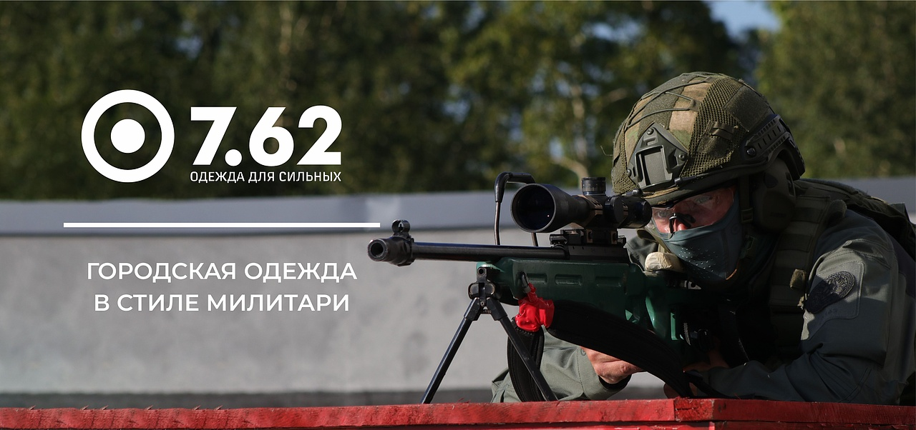

№ | Артикул | Наименование как в 1С | Фото Перед | Фото Спина | Ткань | Цвет | Особенности модели | Описание | Подробнее | Размер | РРЦ НОВАЯ | оптовая | СТОП ЦЕНА | Количество ЗАКАЗ в шт (внести) | Сумма заказа в руб. по оптовой цене | Остатки в шт | Цена за штуку с учетом вашей скидки | Сумма заказа в руб. с учетом вашей скидки | Наценка РРЦ
1 | 110-1305077123-154 | Дефендер термобелье 7.62, черный | 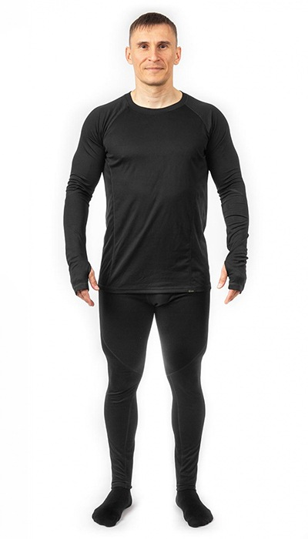 Фото отсутствует | 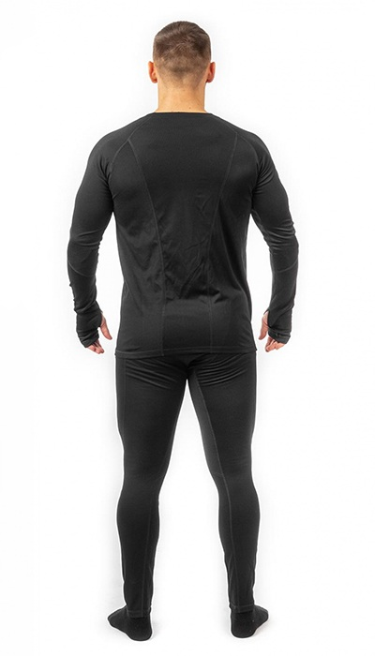 Фото отсутствует | Ткань верха: трикотаж: полиэстер 100% | черный | анатомический крой плоские швы | Комплект термобелья Дефендер относится к первому слою в многослойной тактической экипировке. Задача первого слоя термобелья - эффективно отвести влагу с поверхности тела. Дефендер - быстросохнущий и очень лёгкий термокомплект с приятными тактильными ощущениями. Подходит для круглогодичного применения. Рекомендуется для средней и высокой активности. | WEB-Сайт | р-р 44-46 рост 170-176 | 3,650.00р. | 2,280.00р. |  |  | 0.00р. | 2 | 2,280 ₽ | - ₽ | 60%
 |  |  |  |  |  |  |  |  |  | р-р 48-50 рост 170-176 | 3,650.00р. | 2,280.00р. |  |  | 0.00р. | 2 | 2,280 ₽ | - ₽ | 60%
 |  |  |  |  |  |  |  |  |  | р-р 48-50 рост 182-188 | 3,650.00р. | 2,280.00р. |  |  | 0.00р. | 3 | 2,280 ₽ | - ₽ | 60%
 |  |  |  |  |  |  |  |  |  | р-р 56-58 рост 182-188 | 3,650.00р. | 2,280.00р. |  |  | 0.00р. | 8 | 2,280 ₽ | - ₽ | 60%
 |  |  |  |  |  |  |  |  |  | р-р 60-62 рост 182-188 | 3,650.00р. | 2,280.00р. |  |  | 0.00р. | 1 | 2,280 ₽ | - ₽ | 60%
 |  |  |  |  |  |  |  |  |  |  | 0.00р. |  |  |  | 0.00р. |  | - ₽ | - ₽
 |  |  |  |  |  |  |  |  |  |  | 0.00р. |  |  |  | 0.00р. |  | - ₽ | - ₽
 |  |  |  |  |  |  |  |  |  |  | 0.00р. |  |  |  | 0.00р. |  | - ₽ | - ₽
 |  |  |  |  |  |  |  |  |  |  | 0.00р. |  |  |  | 0.00р. |  | - ₽ | - ₽
 |  |  |  |  |  |  |  |  |  |  | 0.00р. |  |  |  | 0.00р. |  | - ₽ | - ₽
 |  |  |  |  |  |  |  |  |  |  | 0.00р. |  |  |  | 0.00р. |  | - ₽ | - ₽
 |  |  |  |  |  |  |  |  |  |  | 0.00р. |  |  |  | 0.00р. |  | - ₽ | - ₽
 |  |  |  |  |  |  |  |  |  |  | 0.00р. |  |  |  | 0.00р. |  | - ₽ | - ₽
 |  |  |  |  |  |  |  |  |  |  | 0.00р. |  |  |  | 0.00р. |  | - ₽ | - ₽
 |  |  |  |  |  |  |  |  |  |  | 0.00р. |  |  |  | 0.00р. |  | - ₽ | - ₽

2 | 110-1105077123-072 | Дефендер термобелье 7.62, олива | 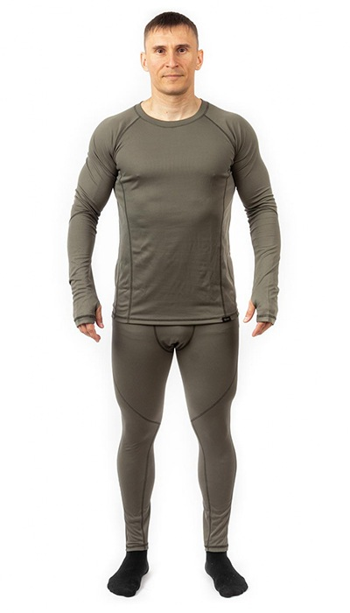 Фото отсутствует | 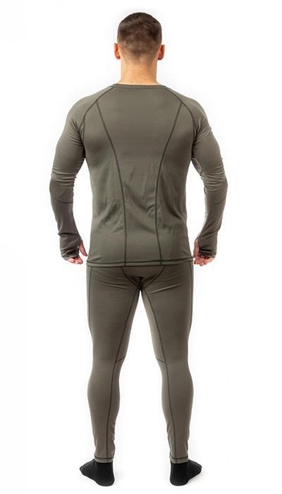 Фото отсутствует | Ткань верха: трикотаж: полиэстер 100% | олива | анатомический крой плоские швы | Комплект термобелья Дефендер относится к первому слою в многослойной тактической экипировке. Задача первого слоя термобелья - эффективно отвести влагу с поверхности тела. Дефендер - быстросохнущий и очень лёгкий термокомплект с приятными тактильными ощущениями. Подходит для круглогодичного применения. Рекомендуется для средней и высокой активности. | WEB-Сайт | р-р 48-50 рост 170-176 | 4,150.00р. | 2,592.00р. |  |  | 0.00р. | 39 | 2,592 ₽ | - ₽ | 60%
 |  |  |  |  |  |  |  |  |  | р-р 48-50 рост 182-188 | 4,150.00р. | 2,592.00р. |  |  | 0.00р. | 26 | 2,592 ₽ | - ₽ | 60%
 |  |  |  |  |  |  |  |  |  | р-р 52-54 рост 170-176 | 4,150.00р. | 2,592.00р. |  |  | 0.00р. | 92 | 2,592 ₽ | - ₽ | 60%
 |  |  |  |  |  |  |  |  |  | р-р 60-62 рост 182-188 | 4,150.00р. | 2,592.00р. |  |  | 0.00р. | 1 | 2,592 ₽ | - ₽ | 60%
 |  |  |  |  |  |  |  |  |  |  |  |  |  |  | 0.00р. |  | - ₽ | - ₽
 |  |  |  |  |  |  |  |  |  |  |  |  |  |  | 0.00р. |  | - ₽ | - ₽
 |  |  |  |  |  |  |  |  |  |  |  |  |  |  | 0.00р. |  | - ₽ | - ₽
 |  |  |  |  |  |  |  |  |  |  |  |  |  |  | 0.00р. |  | - ₽ | - ₽
 |  |  |  |  |  |  |  |  |  |  |  |  |  |  | 0.00р. |  | - ₽ | - ₽
 |  |  |  |  |  |  |  |  |  |  |  |  |  |  | 0.00р. |  | - ₽ | - ₽
 |  |  |  |  |  |  |  |  |  |  |  |  |  |  | 0.00р. |  | - ₽ | - ₽
 |  |  |  |  |  |  |  |  |  |  |  |  |  |  | 0.00р. |  | - ₽ | - ₽
 |  |  |  |  |  |  |  |  |  |  |  |  |  |  | 0.00р. |  | - ₽ | - ₽
 |  |  |  |  |  |  |  |  |  |  |  |  |  |  | 0.00р. |  | - ₽ | - ₽
 |  |  |  |  |  |  |  |  |  |  |  |  |  |  | 0.00р. |  | - ₽ | - ₽

3 | 110-1105116123-072 | Кипер термобелье 7.62, олива | 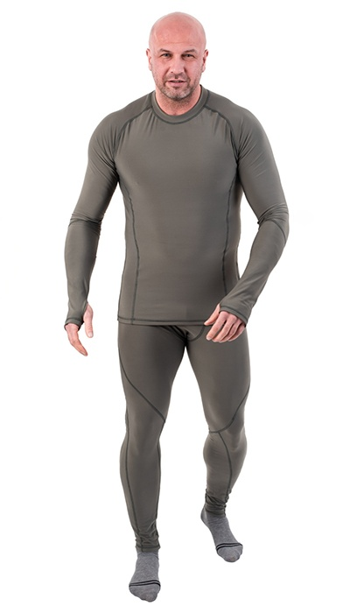 Фото отсутствует | 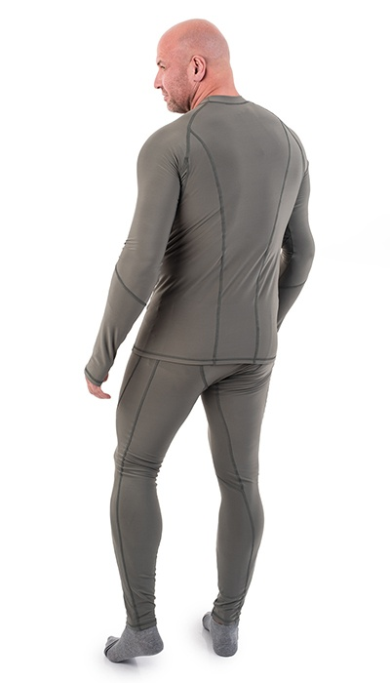 Фото отсутствует | Ткань верха: флис-стрейч: полиэстер 85%, спандекс 15% | олива | анатомический крой плоские швы | Комплект термобелья Keeper (Кипер)NOVATEX - это идеальный выбор для тех, кто ищет максимальную защиту от холода и комфорт в холодных условиях. Этот мужской комплект является самым плотным и теплым в ассортименте торговой марки 7.62 .Изготовленный из эластичного материала флис стрейч, термокомплект обладает высокими теплоизолирующими свойствами, что позволяет сохранять тепло Вашего тела даже в самых низких температурах. Благодаря своей эластичности, он обеспечивает отличную посадку и свободу движений. Комплект термобелья для мужчин Keeper рекомендуется для средней и низкой активности в условиях низких температур. Он идеально подходит для зимних прогулок, активного отдыха на свежем воздухе или любых других зимних мероприятий. Вы будете чувствовать себя комфортно и защищенно в этом термобелье. Не упустите возможность приобрести комплект термобелья Keeper (Кипер) и наслаждаться теплом и комфортом в холодные дни. Будьте готовы к любым погодным условиям с этим надежным и стильным комплектом термобелья. | WEB-Сайт | р-р 48-50 рост 170-176 | 4,430.00р. | 2,767.00р. |  |  | 0.00р. | 5 | 2,767 ₽ | - ₽ | 60%
 |  |  |  |  |  |  |  |  |  | р-р 60-62 рост 170-176 | 4,430.00р. | 2,767.00р. |  |  | 0.00р. | 1 | 2,767 ₽ | - ₽ | 60%
 |  |  |  |  |  |  |  |  |  | р-р 60-62 рост 182-188 | 4,430.00р. | 2,767.00р. |  |  | 0.00р. | 1 | 2,767 ₽ | - ₽ | 60%
 |  |  |  |  |  |  |  |  |  |  |  |  |  |  | 0.00р. |  | - ₽ | - ₽
 |  |  |  |  |  |  |  |  |  |  |  |  |  |  | 0.00р. |  | - ₽ | - ₽
 |  |  |  |  |  |  |  |  |  |  |  |  |  |  | 0.00р. |  | - ₽ | - ₽
 |  |  |  |  |  |  |  |  |  |  |  |  |  |  | 0.00р. |  | - ₽ | - ₽
 |  |  |  |  |  |  |  |  |  |  |  |  |  |  | 0.00р. |  | - ₽ | - ₽
 |  |  |  |  |  |  |  |  |  |  |  |  |  |  | 0.00р. |  | - ₽ | - ₽
 |  |  |  |  |  |  |  |  |  |  |  |  |  |  | 0.00р. |  | - ₽ | - ₽
 |  |  |  |  |  |  |  |  |  |  |  |  |  |  | 0.00р. |  | - ₽ | - ₽
 |  |  |  |  |  |  |  |  |  |  |  |  |  |  | 0.00р. |  | - ₽ | - ₽
 |  |  |  |  |  |  |  |  |  |  |  |  |  |  | 0.00р. |  | - ₽ | - ₽
 |  |  |  |  |  |  |  |  |  |  |  |  |  |  | 0.00р. |  | - ₽ | - ₽
 |  |  |  |  |  |  |  |  |  |  |  |  |  |  | 0.00р. |  | - ₽ | - ₽

4 | 110-1105116123-154 | Кипер термобелье 7.62, черный | 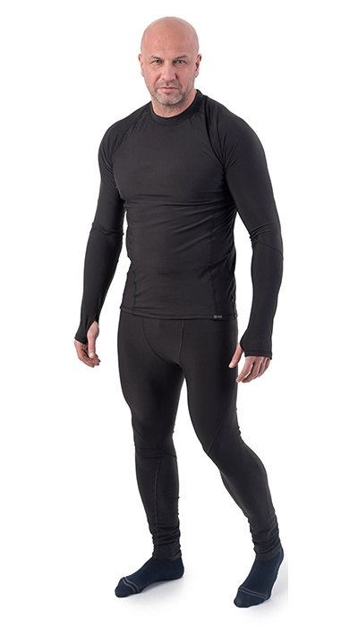 Фото отсутствует | 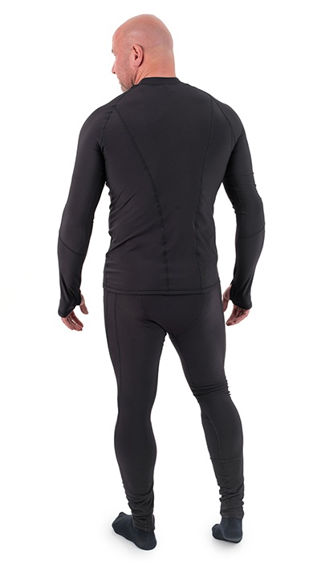 Фото отсутствует | Ткань верха: флис-стрейч: полиэстер 85%, спандекс 15% | черный | анатомический крой плоские швы | Комплект термобелья Кипер - самый плотный и теплый термокомплект в ассортименте торговой марки 7.62. Изготовлен из эластичного материала флис стрейч, обладающего высокими теплоизолирующими свойствами. Рекомендуется для средней и низкой активности в условиях низких температур. | WEB-Сайт | р-р 52-54 рост 170-176 | 3,910.00р. | 2,440.00р. |  |  | 0.00р. | 16 | 2,440 ₽ | - ₽ | 60%
 |  |  |  |  |  |  |  |  |  | р-р 56-58 рост 170-176 | 3,910.00р. | 2,440.00р. |  |  | 0.00р. | 1 | 2,440 ₽ | - ₽ | 60%
 |  |  |  |  |  |  |  |  |  | р-р 60-62 рост 170-176 | 3,910.00р. | 2,440.00р. |  |  | 0.00р. | 2 | 2,440 ₽ | - ₽ | 60%
 |  |  |  |  |  |  |  |  |  |  |  |  |  |  | 0.00р. |  | - ₽ | - ₽
 |  |  |  |  |  |  |  |  |  |  |  |  |  |  | 0.00р. |  | - ₽ | - ₽
 |  |  |  |  |  |  |  |  |  |  |  |  |  |  | 0.00р. |  | - ₽ | - ₽
 |  |  |  |  |  |  |  |  |  |  |  |  |  |  | 0.00р. |  | - ₽ | - ₽
 |  |  |  |  |  |  |  |  |  |  |  |  |  |  | 0.00р. |  | - ₽ | - ₽
 |  |  |  |  |  |  |  |  |  |  |  |  |  |  | 0.00р. |  | - ₽ | - ₽
 |  |  |  |  |  |  |  |  |  |  |  |  |  |  | 0.00р. |  | - ₽ | - ₽
 |  |  |  |  |  |  |  |  |  |  |  |  |  |  | 0.00р. |  | - ₽ | - ₽
 |  |  |  |  |  |  |  |  |  |  |  |  |  |  | 0.00р. |  | - ₽ | - ₽
 |  |  |  |  |  |  |  |  |  |  |  |  |  |  | 0.00р. |  | - ₽ | - ₽
 |  |  |  |  |  |  |  |  |  |  |  |  |  |  | 0.00р. |  | - ₽ | - ₽
 |  |  |  |  |  |  |  |  |  |  |  |  |  |  | 0.00р. |  | - ₽ | - ₽

5 | 162-1205134123-100 | Легион толстовка 7.62, демисезонная, флис, серый | 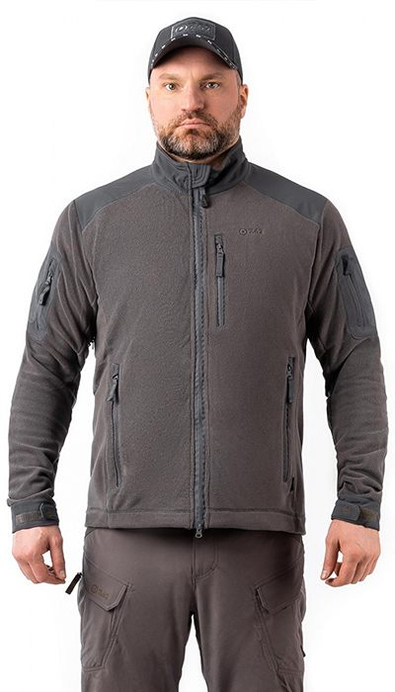 Фото отсутствует | 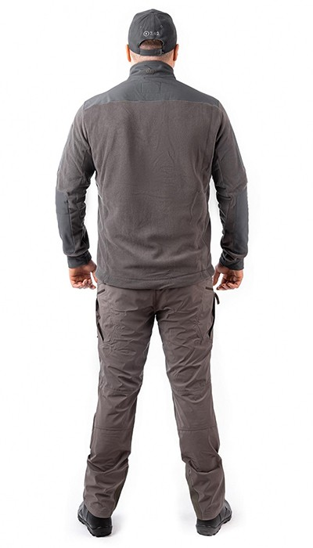 Фото отсутствует | Ткань верха: флис: полиэстер 100%, 292 г/м2 Ткань вставок: софтшелл на флисе: полиэстер 90%, спандекс 10% | серый | • анатомический крой • высокий воротник-стойка • регулировка по низу • ветрозащитная планка под центральной молнией • вентиляция в подмышечных областях • патч-панель под шевроны на рукавах • два небольших кармана на рукавах, на молнии • один верхний нагрудный карман на молнии • два нижних кармана на молнии • внутренние карманы • усиление в области локтей | Толстовка Legion (Легион) является базовым утепляющим слоем в составе многослойной тактической экипировки. Также флисовая толстовка Legion может использоваться в прохладную безветренную погоду как самостоятельное изделие, особенно при высокой активности, так как материал эффективно отводит влагу от тела. Места, подверженные повышенному износу (локти, плечи), имеют усиления из ткани софт-шелл. В боковом шве куртки расположена вентиляция. | WEB-Сайт | р-р 44-46 рост 170-176 | 6,100.00р. | 3,812.00р. | СтопЦена |  | 0.00р. | 32 | 3,812 ₽ | - ₽ | 60%
 |  |  |  |  |  |  |  |  |  | р-р 48-50 рост 170-176 | 6,100.00р. | 3,812.00р. | СтопЦена |  | 0.00р. | 142 | 3,812 ₽ | - ₽ | 60%
 |  |  |  |  |  |  |  |  |  | р-р 48-50 рост 182-188 | 6,100.00р. | 3,812.00р. | СтопЦена |  | 0.00р. | 47 | 3,812 ₽ | - ₽ | 60%
 |  |  |  |  |  |  |  |  |  | р-р 52-54 рост 170-176 | 6,100.00р. | 3,812.00р. | СтопЦена |  | 0.00р. | 121 | 3,812 ₽ | - ₽ | 60%
 |  |  |  |  |  |  |  |  |  | р-р 52-54 рост 182-188 | 6,100.00р. | 3,812.00р. | СтопЦена |  | 0.00р. | 10 | 3,812 ₽ | - ₽ | 60%
 |  |  |  |  |  |  |  |  |  | р-р 56-58 рост 170-176 | 6,100.00р. | 3,812.00р. | СтопЦена |  | 0.00р. | 67 | 3,812 ₽ | - ₽ | 60%
 |  |  |  |  |  |  |  |  |  | р-р 60-62 рост 170-176 | 6,100.00р. | 3,812.00р. | СтопЦена |  | 0.00р. | 52 | 3,812 ₽ | - ₽ | 60%
 |  |  |  |  |  |  |  |  |  |  |  |  |  |  | 0.00р. |  | - ₽ | - ₽
 |  |  |  |  |  |  |  |  |  |  |  |  |  |  | 0.00р. |  | - ₽ | - ₽
 |  |  |  |  |  |  |  |  |  |  |  |  |  |  | 0.00р. |  | - ₽ | - ₽
 |  |  |  |  |  |  |  |  |  |  |  |  |  |  | 0.00р. |  | - ₽ | - ₽
 |  |  |  |  |  |  |  |  |  |  |  |  |  |  | 0.00р. |  | - ₽ | - ₽
 |  |  |  |  |  |  |  |  |  |  |  |  |  |  | 0.00р. |  | - ₽ | - ₽
 |  |  |  |  |  |  |  |  |  |  |  |  |  |  | 0.00р. |  | - ₽ | - ₽
 |  |  |  |  |  |  |  |  |  |  |  |  |  |  | 0.00р. |  | - ₽ | - ₽

6 | 162-1205134123-072 | Легион толстовка 7.62, демисезонная, флис, олива | 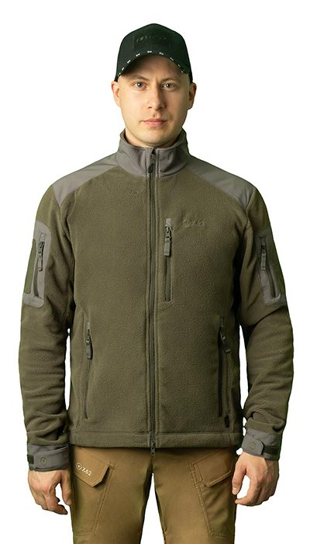 Фото отсутствует | Фото отсутствует | Ткань верха: флис: полиэстер 100% Ткань вставок: софтшелл на флисе: полиэстер 90%, спандекс 10% | олива | • анатомический крой • высокий воротник-стойка • регулировка по низу • ветрозащитная планка под центральной молнией • вентиляция в подмышечных областях • патч-панель под шевроны на рукавах • два небольших кармана на рукавах, на молнии • один верхний нагрудный карман на молнии • два нижних кармана на молнии • внутренние карманы • усиление в области локтей | Толстовка Легион 7,62 является базовым утепляющим слоем в составе многослойной тактической экипировки. Также флисовая толстовка Legion может использоваться в прохладную безветренную погоду как самостоятельное изделие, особенно при высокой активности, так как материал эффективно отводит влагу от тела. Места, подверженные повышенному износу (локти, плечи), имеют усиления из ткани софт-шелл. В боковом шве куртки расположена вентиляция. | WEB-Сайт | р-р 44-46 рост 170-176 | 6,090.00р. | 3,802.00р. | СтопЦена |  | 0.00р. | 22 | 3,802 ₽ | - ₽ | 60%
 |  |  |  |  |  |  |  |  |  | р-р 48-50 рост 170-176 | 6,090.00р. | 3,802.00р. | СтопЦена |  | 0.00р. | 102 | 3,802 ₽ | - ₽ | 60%
 |  |  |  |  |  |  |  |  |  | р-р 52-54 рост 170-176 | 6,090.00р. | 3,802.00р. | СтопЦена |  | 0.00р. | 34 | 3,802 ₽ | - ₽ | 60%
 |  |  |  |  |  |  |  |  |  | р-р 56-58 рост 170-176 | 6,090.00р. | 3,802.00р. | СтопЦена |  | 0.00р. | 16 | 3,802 ₽ | - ₽ | 60%
 |  |  |  |  |  |  |  |  |  |  |  |  |  |  | 0.00р. |  | - ₽ | - ₽
 |  |  |  |  |  |  |  |  |  |  |  |  |  |  | 0.00р. |  | - ₽ | - ₽
 |  |  |  |  |  |  |  |  |  |  |  |  |  |  | 0.00р. |  | - ₽ | - ₽
 |  |  |  |  |  |  |  |  |  |  |  |  |  |  | 0.00р. |  | - ₽ | - ₽
 |  |  |  |  |  |  |  |  |  |  |  |  |  |  | 0.00р. |  | - ₽ | - ₽
 |  |  |  |  |  |  |  |  |  |  |  |  |  |  | 0.00р. |  | - ₽ | - ₽
 |  |  |  |  |  |  |  |  |  |  |  |  |  |  | 0.00р. |  | - ₽ | - ₽
 |  |  |  |  |  |  |  |  |  |  |  |  |  |  | 0.00р. |  | - ₽ | - ₽
 |  |  |  |  |  |  |  |  |  |  |  |  |  |  | 0.00р. |  | - ₽ | - ₽
 |  |  |  |  |  |  |  |  |  |  |  |  |  |  | 0.00р. |  | - ₽ | - ₽
 |  |  |  |  |  |  |  |  |  |  |  |  |  |  | 0.00р. |  | - ₽ | - ₽

7 | 162-1205134123-154 | Легион толстовка 7.62, демисезонная, флис, черный | 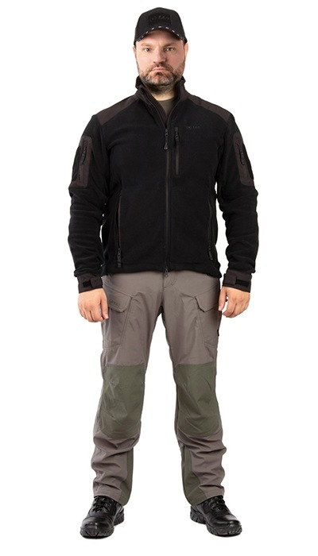 Фото отсутствует | 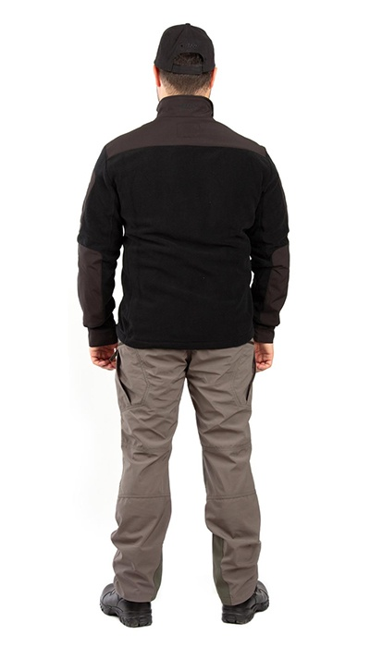 Фото отсутствует | Ткань верха: флис: полиэстер 100%, 292 г/м2 Ткань вставок: софтшелл на флисе: полиэстер 90%, спандекс 10% | черный | • анатомический крой • высокий воротник-стойка • регулировка по низу • ветрозащитная планка под центральной молнией • вентиляция в подмышечных областях • патч-панель под шевроны на рукавах • два небольших кармана на рукавах, на молнии • один верхний нагрудный карман на молнии • два нижних кармана на молнии • внутренние карманы • усиление в области локтей | Толстовка флисовая Легион является базовым утепляющим слоем в составе многослойной тактической экипировки. Также толстовка Легион может использоваться в прохладную безветренную погоду как самостоятельное изделие, особенно при высокой активности, так как материал эффективно отводит влагу от тела. Места, подверженные повышенному износу (локти, плечи), имеют усиления из ткани софт-шелл. В боковом шве куртки расположена вентиляция. | WEB-Сайт | р-р 52-54 рост 170-176 | 6,000.00р. | 3,748.00р. | СтопЦена |  | 0.00р. | 65 | 3,748 ₽ | - ₽ | 60%
 |  |  |  |  |  |  |  |  |  | р-р 56-58 рост 170-176 | 6,000.00р. | 3,748.00р. | СтопЦена |  | 0.00р. | 41 | 3,748 ₽ | - ₽ | 60%
 |  |  |  |  |  |  |  |  |  | р-р 60-62 рост 170-176 | 6,000.00р. | 3,748.00р. | СтопЦена |  | 0.00р. | 18 | 3,748 ₽ | - ₽ | 60%
 |  |  |  |  |  |  |  |  |  |  |  |  |  |  | 0.00р. |  | - ₽ | - ₽
 |  |  |  |  |  |  |  |  |  |  |  |  |  |  | 0.00р. |  | - ₽ | - ₽
 |  |  |  |  |  |  |  |  |  |  |  |  |  |  | 0.00р. |  | - ₽ | - ₽
 |  |  |  |  |  |  |  |  |  |  |  |  |  |  | 0.00р. |  | - ₽ | - ₽
 |  |  |  |  |  |  |  |  |  |  |  |  |  |  | 0.00р. |  | - ₽ | - ₽
 |  |  |  |  |  |  |  |  |  |  |  |  |  |  | 0.00р. |  | - ₽ | - ₽
 |  |  |  |  |  |  |  |  |  |  |  |  |  |  | 0.00р. |  | - ₽ | - ₽
 |  |  |  |  |  |  |  |  |  |  |  |  |  |  | 0.00р. |  | - ₽ | - ₽
 |  |  |  |  |  |  |  |  |  |  |  |  |  |  | 0.00р. |  | - ₽ | - ₽
 |  |  |  |  |  |  |  |  |  |  |  |  |  |  | 0.00р. |  | - ₽ | - ₽
 |  |  |  |  |  |  |  |  |  |  |  |  |  |  | 0.00р. |  | - ₽ | - ₽
 |  |  |  |  |  |  |  |  |  |  |  |  |  |  | 0.00р. |  | - ₽ | - ₽

8 | 162-1205000122-043 | Свитер вязанный, зеленый камуфляж | 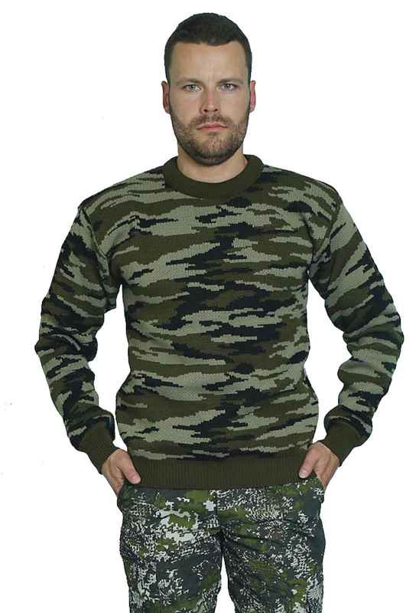 Фото отсутствует | Фото отсутствует | Ткань верха: акрил 70%, шерсть 30% | зеленый камуфляж | Плотное комбинированное переплетение Эластичные рукава, пояс и воротник Устойчивый материал | Свитер камуфлированный мужской с рубашечными рукавами выполнен из пряжи-двунитки плотным комбинированным переплетением. Подойдет и для любителей рыбной ловли,охотников, и просто для тех, кто любит отдых на природе. Эластичные рукава, воротник, пояс и толстая вязка не дадут проникнуть холоду под одежду. Так же кофта подойдет и для повседневной носки в городских условиях. Используемый при производстве материал устойчив к истиранию, что увеличивает долговечность носки одежды. | WEB-Сайт | р-р 48 | 1,770.00р. | 985.00р. | СтопЦена |  | 0.00р. | 20 | 985 ₽ | - ₽ | 80%
 |  |  |  |  |  |  |  |  |  | р-р 50 | 1,770.00р. | 985.00р. | СтопЦена |  | 0.00р. | 19 | 985 ₽ | - ₽ | 80%
 |  |  |  |  |  |  |  |  |  | р-р 52 | 1,770.00р. | 985.00р. | СтопЦена |  | 0.00р. | 14 | 985 ₽ | - ₽ | 80%
 |  |  |  |  |  |  |  |  |  | р-р 54 | 1,770.00р. | 985.00р. | СтопЦена |  | 0.00р. | 4 | 985 ₽ | - ₽ | 80%
 |  |  |  |  |  |  |  |  |  |  |  |  |  |  | 0.00р. |  | - ₽ | - ₽
 |  |  |  |  |  |  |  |  |  |  |  |  |  |  | 0.00р. |  | - ₽ | - ₽
 |  |  |  |  |  |  |  |  |  |  |  |  |  |  | 0.00р. |  | - ₽ | - ₽
 |  |  |  |  |  |  |  |  |  |  |  |  |  |  | 0.00р. |  | - ₽ | - ₽
 |  |  |  |  |  |  |  |  |  |  |  |  |  |  | 0.00р. |  | - ₽ | - ₽
 |  |  |  |  |  |  |  |  |  |  |  |  |  |  | 0.00р. |  | - ₽ | - ₽
 |  |  |  |  |  |  |  |  |  |  |  |  |  |  | 0.00р. |  | - ₽ | - ₽
 |  |  |  |  |  |  |  |  |  |  |  |  |  |  | 0.00р. |  | - ₽ | - ₽
 |  |  |  |  |  |  |  |  |  |  |  |  |  |  | 0.00р. |  | - ₽ | - ₽
 |  |  |  |  |  |  |  |  |  |  |  |  |  |  | 0.00р. |  | - ₽ | - ₽
 |  |  |  |  |  |  |  |  |  |  |  |  |  |  | 0.00р. |  | - ₽ | - ₽

9 | 162-1205000122-112 | Свитер с карманом, синий | 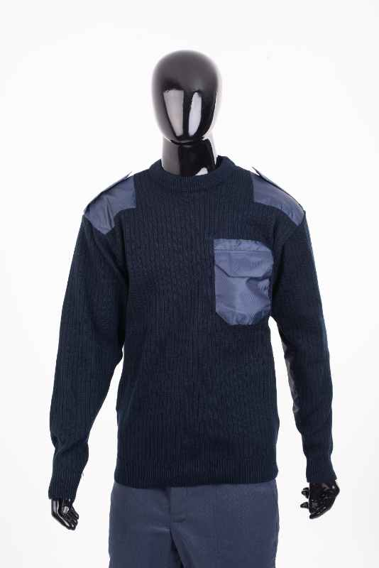 Фото отсутствует | Фото отсутствует | Ткань верха: акрил 70%, шерсть 30% | синий |  | Уставной армейский свитер черного цвета для военнослужащих. Имеет в наличие нагрудный карман, погоны и специальные накладки на плечах и рукавах полностью соответствующие уставному образцу. Вырез плотно прилегает к горлу и защищает от сильного морского ветра. Свитер с карманом также подойдет и для любителей рыбалки, охоты, и просто для тех, кто любит отдых на природе. Эластичные рукава, воротник, пояс и толстая вязка не дадут проникнуть холоду под одежду. Так же кофта подойдет и для повседневной носки в городских условиях. Используемый при производстве материал устойчив к истиранию, что увеличивает долговечность носки одежды. Цвет: Синий | WEB-Сайт | р-р 48 | 1,680.00р. | 936.00р. | СтопЦена |  | 0.00р. | 24 | 936 ₽ | - ₽ | 79%
 |  |  |  |  |  |  |  |  |  | р-р 50 | 1,680.00р. | 936.00р. | СтопЦена |  | 0.00р. | 16 | 936 ₽ | - ₽ | 79%
 |  |  |  |  |  |  |  |  |  | р-р 54 | 1,680.00р. | 936.00р. | СтопЦена |  | 0.00р. | 12 | 936 ₽ | - ₽ | 79%
 |  |  |  |  |  |  |  |  |  | р-р 56 | 1,680.00р. | 936.00р. | СтопЦена |  | 0.00р. | 3 | 936 ₽ | - ₽ | 79%
 |  |  |  |  |  |  |  |  |  |  |  |  |  |  | 0.00р. |  | - ₽ | - ₽
 |  |  |  |  |  |  |  |  |  |  |  |  |  |  | 0.00р. |  | - ₽ | - ₽
 |  |  |  |  |  |  |  |  |  |  |  |  |  |  | 0.00р. |  | - ₽ | - ₽
 |  |  |  |  |  |  |  |  |  |  |  |  |  |  | 0.00р. |  | - ₽ | - ₽
 |  |  |  |  |  |  |  |  |  |  |  |  |  |  | 0.00р. |  | - ₽ | - ₽
 |  |  |  |  |  |  |  |  |  |  |  |  |  |  | 0.00р. |  | - ₽ | - ₽
 |  |  |  |  |  |  |  |  |  |  |  |  |  |  | 0.00р. |  | - ₽ | - ₽
 |  |  |  |  |  |  |  |  |  |  |  |  |  |  | 0.00р. |  | - ₽ | - ₽
 |  |  |  |  |  |  |  |  |  |  |  |  |  |  | 0.00р. |  | - ₽ | - ₽
 |  |  |  |  |  |  |  |  |  |  |  |  |  |  | 0.00р. |  | - ₽ | - ₽
 |  |  |  |  |  |  |  |  |  |  |  |  |  |  | 0.00р. |  | - ₽ | - ₽

10 | 162-1205000123-097 | Свитер вязаный, серая цифра | 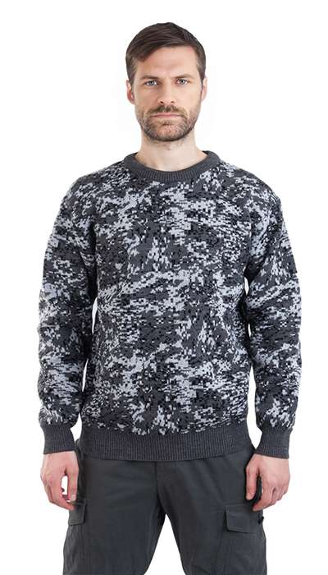 Фото отсутствует | 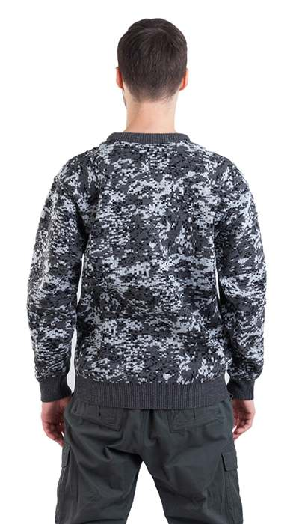 Фото отсутствует | Ткань верха: акрил 70%, шерсть 30% | серая цифра |  | Свитер камуфлированный мужской с рубашечными рукавами выполнен из пряжи-двунитки плотным комбинированным переплетением. Подойдет и для любителей рыбалки, для охотников, и просто для тех, кто любит отдых на природе. Эластичные рукава, воротник, пояс и толстая вязка не дадут проникнуть холоду под одежду. Так же кофта подойдет и для повседневной носки в городских условиях. Используемый при производстве материал устойчив к истиранию, что увеличивает долговечность носки одежды | WEB-Сайт | р-р 48 | 1,640.00р. | 912.00р. | СтопЦена |  | 0.00р. | 14 | 912 ₽ | - ₽ | 80%
 |  |  |  |  |  |  |  |  |  | р-р 50 | 1,640.00р. | 912.00р. | СтопЦена |  | 0.00р. | 3 | 912 ₽ | - ₽ | 80%
 |  |  |  |  |  |  |  |  |  |  |  |  |  |  | 0.00р. |  | - ₽ | - ₽
 |  |  |  |  |  |  |  |  |  |  |  |  |  |  | 0.00р. |  | - ₽ | - ₽
 |  |  |  |  |  |  |  |  |  |  |  |  |  |  | 0.00р. |  | - ₽ | - ₽
 |  |  |  |  |  |  |  |  |  |  |  |  |  |  | 0.00р. |  | - ₽ | - ₽
 |  |  |  |  |  |  |  |  |  |  |  |  |  |  | 0.00р. |  | - ₽ | - ₽
 |  |  |  |  |  |  |  |  |  |  |  |  |  |  | 0.00р. |  | - ₽ | - ₽
 |  |  |  |  |  |  |  |  |  |  |  |  |  |  | 0.00р. |  | - ₽ | - ₽
 |  |  |  |  |  |  |  |  |  |  |  |  |  |  | 0.00р. |  | - ₽ | - ₽
 |  |  |  |  |  |  |  |  |  |  |  |  |  |  | 0.00р. |  | - ₽ | - ₽
 |  |  |  |  |  |  |  |  |  |  |  |  |  |  | 0.00р. |  | - ₽ | - ₽
 |  |  |  |  |  |  |  |  |  |  |  |  |  |  | 0.00р. |  | - ₽ | - ₽
 |  |  |  |  |  |  |  |  |  |  |  |  |  |  | 0.00р. |  | - ₽ | - ₽
 |  |  |  |  |  |  |  |  |  |  |  |  |  |  | 0.00р. |  | - ₽ | - ₽

11 | 162-1205000123-041 | Свитер вязаный, зеленая цифра | 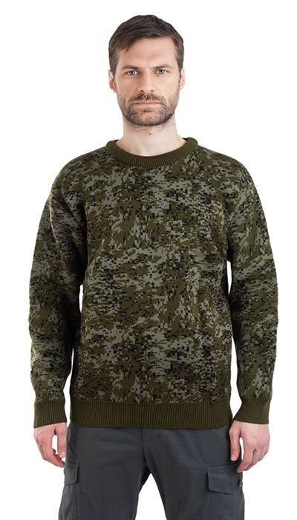 Фото отсутствует | 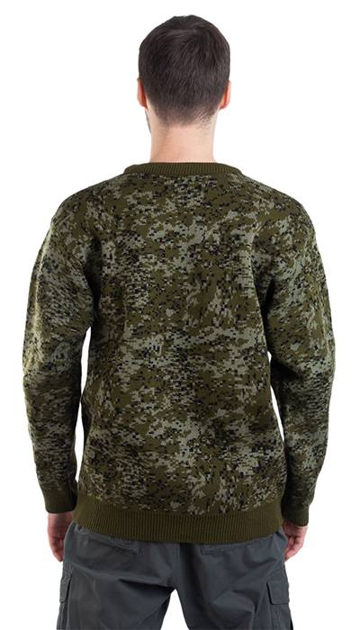 Фото отсутствует | Ткань верха: акрил 70%, шерсть 30% | зеленая цифра |  | Свитер камуфлированный мужской с рубашечными рукавами выполнен из пряжи-двунитки плотным комбинированным переплетением. Подойдет и для любителей рыбалки, для охотников, и просто для тех, кто любит отдых на природе. Эластичные рукава, воротник, пояс и толстая вязка не дадут проникнуть холоду под одежду. Так же кофта подойдет и для повседневной носки в городских условиях. Используемый при производстве материал устойчив к истиранию, что увеличивает долговечность носки одежды | WEB-Сайт | р-р 46 | 1,770.00р. | 985.00р. | СтопЦена |  | 0.00р. | 7 | 985 ₽ | - ₽ | 80%
 |  |  |  |  |  |  |  |  |  | р-р 48 | 1,770.00р. | 985.00р. | СтопЦена |  | 0.00р. | 30 | 985 ₽ | - ₽ | 80%
 |  |  |  |  |  |  |  |  |  | р-р 50 | 1,770.00р. | 985.00р. | СтопЦена |  | 0.00р. | 5 | 985 ₽ | - ₽ | 80%
 |  |  |  |  |  |  |  |  |  | р-р 52 | 1,770.00р. | 985.00р. | СтопЦена |  | 0.00р. | 6 | 985 ₽ | - ₽ | 80%
 |  |  |  |  |  |  |  |  |  | р-р 58 | 1,770.00р. | 985.00р. | СтопЦена |  | 0.00р. | 2 | 985 ₽ | - ₽ | 80%
 |  |  |  |  |  |  |  |  |  |  |  |  |  |  | 0.00р. |  | - ₽ | - ₽
 |  |  |  |  |  |  |  |  |  |  |  |  |  |  | 0.00р. |  | - ₽ | - ₽
 |  |  |  |  |  |  |  |  |  |  |  |  |  |  | 0.00р. |  | - ₽ | - ₽
 |  |  |  |  |  |  |  |  |  |  |  |  |  |  | 0.00р. |  | - ₽ | - ₽
 |  |  |  |  |  |  |  |  |  |  |  |  |  |  | 0.00р. |  | - ₽ | - ₽
 |  |  |  |  |  |  |  |  |  |  |  |  |  |  | 0.00р. |  | - ₽ | - ₽
 |  |  |  |  |  |  |  |  |  |  |  |  |  |  | 0.00р. |  | - ₽ | - ₽
 |  |  |  |  |  |  |  |  |  |  |  |  |  |  | 0.00р. |  | - ₽ | - ₽
 |  |  |  |  |  |  |  |  |  |  |  |  |  |  | 0.00р. |  | - ₽ | - ₽
 |  |  |  |  |  |  |  |  |  |  |  |  |  |  | 0.00р. |  | - ₽ | - ₽

12 | 141-1005125-072 | Тактик рубашка тактическая 7.62, олива | 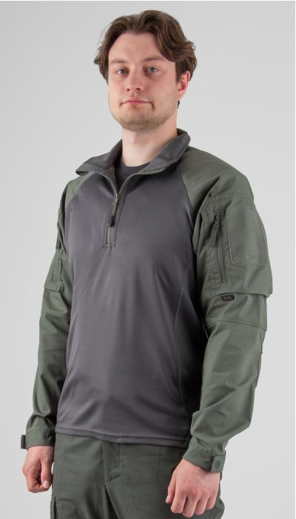 Фото отсутствует | 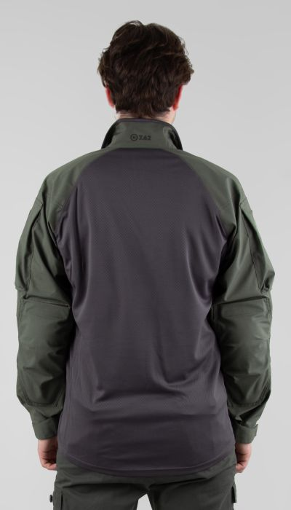 Фото отсутствует | Ткань верха: механический стрейч: полиэстер 64%, хлопок 33%, спандекс 3% | олива | 3D-сетка а наплечниках Съемные налокотники Внутренняя часть воротника из трикотажа Трикотажное потоотводящее полотно в области торса и в подмышечной области для лучшего отведения тепла. Плоские швы Застегивается 1/3 на молнию с защитой от защемления бегунком. Увеличенная длина по спине Рукава оптимальной ширины, крой — анатомический. Есть возможность закатать рукав в жаркую погоду. Объемные накладные карманы на молнии с удобным горизонтальным входом размещены на плечах. На карманах патч- панель крепления опознавательных знаков. Объём манжеты рукава регулируется при помощи паты с липучкой. | Рубашка мужская летняя «Тактик» олива из инновационной ткани механический стрейч (64% полиэстер, 33% хлопок, 3% спандекс) создана для активного использования. Практичный оливковый цвет и прочный материал делают её идеальной выполнения тактических задач. Удобный крой и эластичная ткань обеспечивают полную свободу движений, сохраняя опрятный внешний вид даже при интенсивных нагрузках. Усиленные швы и вентилируемая структура материала гарантируют комфорт в жаркую погоду, а стойкость к износу превращает эту рубашку в надежного спутника для работы и отдыха. | WEB-Сайт | р-р 44-46 рост 170-176 | 5,860.00р. | 3,660.00р. | СтопЦена |  | 0.00р. | 1 | 3,660 ₽ | - ₽ | 60%
 |  |  |  |  |  |  |  |  |  | р-р 48-50 рост 170-176 | 5,860.00р. | 3,660.00р. | СтопЦена |  | 0.00р. | 1 | 3,660 ₽ | - ₽ | 60%
 |  |  |  |  |  |  |  |  |  | р-р 48-50 рост 182-188 | 5,860.00р. | 3,660.00р. | СтопЦена |  | 0.00р. | 1 | 3,660 ₽ | - ₽ | 60%
 |  |  |  |  |  |  |  |  |  | р-р 52-54 рост 182-188 | 5,860.00р. | 3,660.00р. | СтопЦена |  | 0.00р. | 1 | 3,660 ₽ | - ₽ | 60%
 |  |  |  |  |  |  |  |  |  | р-р 56-58 рост 170-176 | 5,860.00р. | 3,660.00р. | СтопЦена |  | 0.00р. | 4 | 3,660 ₽ | - ₽ | 60%
 |  |  |  |  |  |  |  |  |  |  |  |  |  |  | 0.00р. |  | - ₽ | - ₽
 |  |  |  |  |  |  |  |  |  |  |  |  |  |  | 0.00р. |  | - ₽ | - ₽
 |  |  |  |  |  |  |  |  |  |  |  |  |  |  | 0.00р. |  | - ₽ | - ₽
 |  |  |  |  |  |  |  |  |  |  |  |  |  |  | 0.00р. |  | - ₽ | - ₽
 |  |  |  |  |  |  |  |  |  |  |  |  |  |  | 0.00р. |  | - ₽ | - ₽
 |  |  |  |  |  |  |  |  |  |  |  |  |  |  | 0.00р. |  | - ₽ | - ₽
 |  |  |  |  |  |  |  |  |  |  |  |  |  |  | 0.00р. |  | - ₽ | - ₽
 |  |  |  |  |  |  |  |  |  |  |  |  |  |  | 0.00р. |  | - ₽ | - ₽
 |  |  |  |  |  |  |  |  |  |  |  |  |  |  | 0.00р. |  | - ₽ | - ₽
 |  |  |  |  |  |  |  |  |  |  |  |  |  |  | 0.00р. |  | - ₽ | - ₽

13 | 122-1005174123-072 | Патриот NEW тактический костюм 7.62, олива | 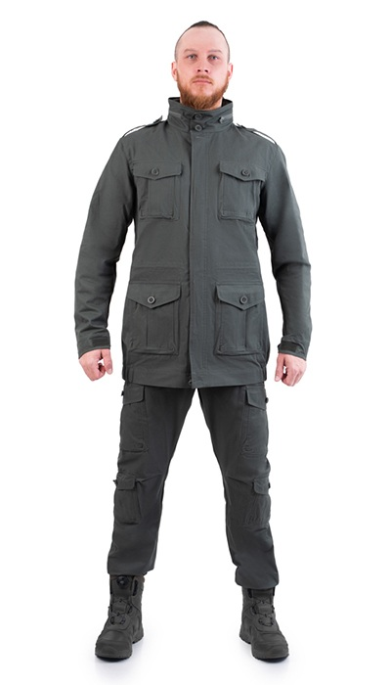 Фото отсутствует | Фото отсутствует | Ткань верха: хлопок 100% | олива | анатомический крой большое количество функциональных карманов регулировка по линии талии регулировка по низу рукавов регулируемый капюшон, убирающийся в воротник ветрозащитная планка низ брюк на резинке | Удобный и многофункциональный костюм Патриот NEW свободного кроя. Изготовлен из 100% хлопка, обеспечивающего хорошую вентиляцию и износостойкость. Состоит из удлиненной куртки и брюк-джоггеров. Множество функциональных карманов на куртке и брюках. Капюшон убирается в карман на воротнике. Костюм Патриот можно использавать как на полигоне, так и при повседневной носки. | WEB-Сайт | р-р 44-46 рост 170-176 | 9,090.00р. | 5,681.00р. |  |  | 0.00р. | 78 | 5,681 ₽ | - ₽ | 60%
 |  |  |  |  |  |  |  |  |  | р-р 48-50 рост 170-176 | 9,090.00р. | 5,681.00р. |  |  | 0.00р. | 156 | 5,681 ₽ | - ₽ | 60%
 |  |  |  |  |  |  |  |  |  | р-р 48-50 рост 182-188 | 9,090.00р. | 5,681.00р. |  |  | 0.00р. | 179 | 5,681 ₽ | - ₽ | 60%
 |  |  |  |  |  |  |  |  |  | р-р 52-54 рост 170-176 | 9,090.00р. | 5,681.00р. |  |  | 0.00р. | 123 | 5,681 ₽ | - ₽ | 60%
 |  |  |  |  |  |  |  |  |  | р-р 52-54 рост 182-188 | 9,090.00р. | 5,681.00р. |  |  | 0.00р. | 93 | 5,681 ₽ | - ₽ | 60%
 |  |  |  |  |  |  |  |  |  | р-р 56-58 рост 170-176 | 9,090.00р. | 5,681.00р. |  |  | 0.00р. | 139 | 5,681 ₽ | - ₽ | 60%
 |  |  |  |  |  |  |  |  |  | р-р 56-58 рост 182-188 | 9,090.00р. | 5,681.00р. |  |  | 0.00р. | 48 | 5,681 ₽ | - ₽ | 60%
 |  |  |  |  |  |  |  |  |  | р-р 60-62 рост 170-176 | 9,090.00р. | 5,681.00р. |  |  | 0.00р. | 69 | 5,681 ₽ | - ₽ | 60%
 |  |  |  |  |  |  |  |  |  | р-р 60-62 рост 182-188 | 9,090.00р. | 5,681.00р. |  |  | 0.00р. | 22 | 5,681 ₽ | - ₽ | 60%
 |  |  |  |  |  |  |  |  |  | р-р 64-66 рост 182-188 | 9,090.00р. | 5,681.00р. |  |  | 0.00р. | 35 | 5,681 ₽ | - ₽ | 60%
 |  |  |  |  |  |  |  |  |  | р-р 68-70 рост 182-188 | 9,090.00р. | 5,681.00р. |  |  | 0.00р. | 45 | 5,681 ₽ | - ₽ | 60%
 |  |  |  |  |  |  |  |  |  |  |  |  |  |  | 0.00р. |  | - ₽ | - ₽
 |  |  |  |  |  |  |  |  |  |  |  |  |  |  | 0.00р. |  | - ₽ | - ₽
 |  |  |  |  |  |  |  |  |  |  |  |  |  |  | 0.00р. |  | - ₽ | - ₽
 |  |  |  |  |  |  |  |  |  |  |  |  |  |  | 0.00р. |  | - ₽ | - ₽

14 | 122-1005157123-148 | Монолит тактический костюм 7.62, хаки | 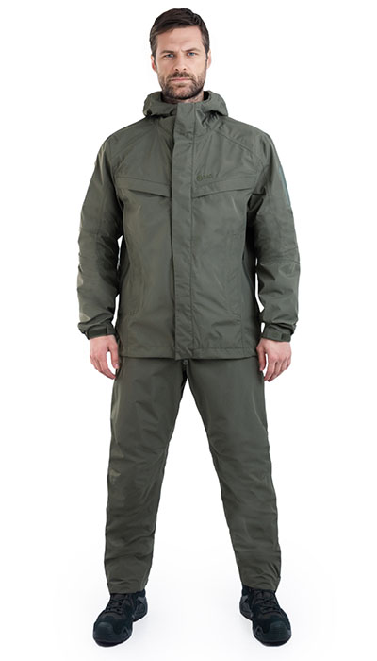 Фото отсутствует | Фото отсутствует | Ткань верха: полиэстер 100% | хаки | мембрана PROTEKT 10000/10000 проклеенные швы тефлоновое покрытие анатомический крой регулировка по капюшону регулировка по низу куртки регулировка по низу рукавов патч-панель на рукавах два кармана на рукавах два кармана по переду куртки центральная молния с двойной ветрозащитной планкой вентиляция в боковых швах куртки на влагозащитных молниях, может использоваться как доступ к карманам основной куртки регулировка по низу брюк эргономичный крой в области колен влагозащитные двусторонние боковые молнии, с двойной планкой, предохраняющей от попадания влаги индивидуальная упаковка(сумка) | Костюм Монолит предназначен для защиты от продолжительных осадков. Мембранная ткань в сочетании с проклееными швами и влагозащитными молниями обеспечивает надежную защиту от ветра и дождя. Монолит- это современный тактический дождевик из материалов высокого класса.Свободный крой позволит оперативнонадеть костюм по верхосновной одежды в случае неожиданно начавшегося дождя. Костюм полностью герметичен и будет актуален при затяжной непогоде. Влагозащитные молнии защатят сожержимое карманов. Вентиляция в боковых швах с возможностью жлступа в нижние слои одежды. Высокая боковая молния на брюках для быстрого надевания и вентиляции. | WEB-Сайт | р-р 44-46 рост 170-176 | 14,160.00р. | 8,850.00р. | СтопЦена |  | 0.00р. | 90 | 8,850 ₽ | - ₽ | 60%
 |  |  |  |  |  |  |  |  |  | р-р 48-50 рост 170-176 | 14,160.00р. | 8,850.00р. | СтопЦена |  | 0.00р. | 250 | 8,850 ₽ | - ₽ | 60%
 |  |  |  |  |  |  |  |  |  | р-р 48-50 рост 182-188 | 14,160.00р. | 8,850.00р. | СтопЦена |  | 0.00р. | 134 | 8,850 ₽ | - ₽ | 60%
 |  |  |  |  |  |  |  |  |  | р-р 52-54 рост 170-176 | 14,160.00р. | 8,850.00р. | СтопЦена |  | 0.00р. | 149 | 8,850 ₽ | - ₽ | 60%
 |  |  |  |  |  |  |  |  |  | р-р 52-54 рост 182-188 | 14,160.00р. | 8,850.00р. | СтопЦена |  | 0.00р. | 271 | 8,850 ₽ | - ₽ | 60%
 |  |  |  |  |  |  |  |  |  | р-р 56-58 рост 170-176 | 14,160.00р. | 8,850.00р. | СтопЦена |  | 0.00р. | 170 | 8,850 ₽ | - ₽ | 60%
 |  |  |  |  |  |  |  |  |  | р-р 56-58 рост 182-188 | 14,160.00р. | 8,850.00р. | СтопЦена |  | 0.00р. | 63 | 8,850 ₽ | - ₽ | 60%
 |  |  |  |  |  |  |  |  |  | р-р 60-62 рост 170-176 | 14,160.00р. | 8,850.00р. | СтопЦена |  | 0.00р. | 36 | 8,850 ₽ | - ₽ | 60%
 |  |  |  |  |  |  |  |  |  | р-р 60-62 рост 182-188 | 14,160.00р. | 8,850.00р. | СтопЦена |  | 0.00р. | 16 | 8,850 ₽ | - ₽ | 60%
 |  |  |  |  |  |  |  |  |  |  |  |  |  |  | 0.00р. |  | - ₽ | - ₽
 |  |  |  |  |  |  |  |  |  |  |  |  |  |  | 0.00р. |  | - ₽ | - ₽
 |  |  |  |  |  |  |  |  |  |  |  |  |  |  | 0.00р. |  | - ₽ | - ₽
 |  |  |  |  |  |  |  |  |  |  |  |  |  |  | 0.00р. |  | - ₽ | - ₽
 |  |  |  |  |  |  |  |  |  |  |  |  |  |  | 0.00р. |  | - ₽ | - ₽
 |  |  |  |  |  |  |  |  |  |  |  |  |  |  | 0.00р. |  | - ₽ | - ₽

15 | 122-1005157123-072 | Тактический костюм 7.62 Монолит, олива | 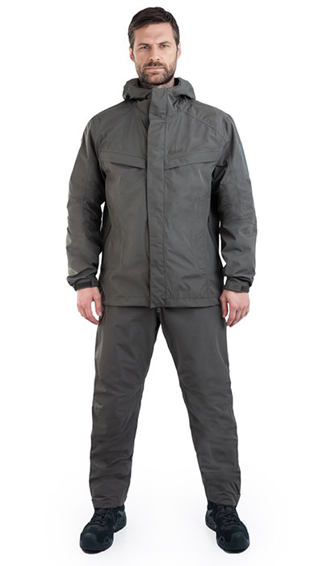 Фото отсутствует | Фото отсутствует | Ткань верха: полиэстер 100% | олива | мембрана PROTEKT 10000/10000 проклеенные швы тефлоновое покрытие анатомический крой регулировка по капюшону регулировка по низу куртки регулировка по низу рукавов патч-панель на рукавах два кармана на рукавах два кармана по переду куртки центральная молния с двойной ветрозащитной планкой вентиляция в боковых швах куртки на влагозащитных молниях, может использоваться как доступ к карманам основной куртки регулировка по низу брюк эргономичный крой в области колен влагозащитные двусторонние боковые молнии, с двойной планкой, предохраняющей от попадания влаги индивидуальная упаковка(сумка) | Костюм Монолит предназначен для защиты от продолжительных осадков. Мембранная ткань в сочетании с проклееными швами и влагозащитными молниями обеспечивает надежную защиту от ветра и дождя. Монолит- это современный тактический дождевик из материалов высокого класса.Свободный крой позволит оперативнонадеть костюм по верхосновной одежды в случае неожиданно начавшегося дождя. Костюм полностью герметичен и будет актуален при затяжной непогоде. Влагозащитные молнии защатят сожержимое карманов. Вентиляция в боковых швах с возможностью жлступа в нижние слои одежды. Высокая боковая молния на брюках для быстрого надевания и вентиляции. | WEB-Сайт | р-р 44-46 рост 170-176 | 14,640.00р. | 9,150.00р. | СтопЦена |  | 0.00р. | 86 | 9,150 ₽ | - ₽ | 60%
 |  |  |  |  |  |  |  |  |  | р-р 48-50 рост 170-176 | 14,640.00р. | 9,150.00р. | СтопЦена |  | 0.00р. | 137 | 9,150 ₽ | - ₽ | 60%
 |  |  |  |  |  |  |  |  |  | р-р 48-50 рост 182-188 | 14,640.00р. | 9,150.00р. | СтопЦена |  | 0.00р. | 89 | 9,150 ₽ | - ₽ | 60%
 |  |  |  |  |  |  |  |  |  | р-р 52-54 рост 170-176 | 14,640.00р. | 9,150.00р. | СтопЦена |  | 0.00р. | 136 | 9,150 ₽ | - ₽ | 60%
 |  |  |  |  |  |  |  |  |  | р-р 52-54 рост 182-188 | 14,640.00р. | 9,150.00р. | СтопЦена |  | 0.00р. | 85 | 9,150 ₽ | - ₽ | 60%
 |  |  |  |  |  |  |  |  |  | р-р 56-58 рост 170-176 | 14,640.00р. | 9,150.00р. | СтопЦена |  | 0.00р. | 53 | 9,150 ₽ | - ₽ | 60%
 |  |  |  |  |  |  |  |  |  | р-р 56-58 рост 182-188 | 14,640.00р. | 9,150.00р. | СтопЦена |  | 0.00р. | 61 | 9,150 ₽ | - ₽ | 60%
 |  |  |  |  |  |  |  |  |  | р-р 60-62 рост 170-176 | 14,640.00р. | 9,150.00р. | СтопЦена |  | 0.00р. | 5 | 9,150 ₽ | - ₽ | 60%
 |  |  |  |  |  |  |  |  |  | р-р 60-62 рост 182-188 | 14,640.00р. | 9,150.00р. | СтопЦена |  | 0.00р. | 2 | 9,150 ₽ | - ₽ | 60%
 |  |  |  |  |  |  |  |  |  | р-р 64-66 рост 182-188 | 14,640.00р. | 9,150.00р. | СтопЦена |  | 0.00р. | 11 | 9,150 ₽ | - ₽ | 60%
 |  |  |  |  |  |  |  |  |  | р-р 68-70 рост 182-188 | 14,640.00р. | 9,150.00р. | СтопЦена |  | 0.00р. | 14 | 9,150 ₽ | - ₽ | 60%
 |  |  |  |  |  |  |  |  |  |  |  |  |  |  | 0.00р. |  | - ₽ | - ₽
 |  |  |  |  |  |  |  |  |  |  |  |  |  |  | 0.00р. |  | - ₽ | - ₽
 |  |  |  |  |  |  |  |  |  |  |  |  |  |  | 0.00р. |  | - ₽ | - ₽
 |  |  |  |  |  |  |  |  |  |  |  |  |  |  | 0.00р. |  | - ₽ | - ₽

16 | 160-1205286123-072 | Форт жилет 7.62, олива | 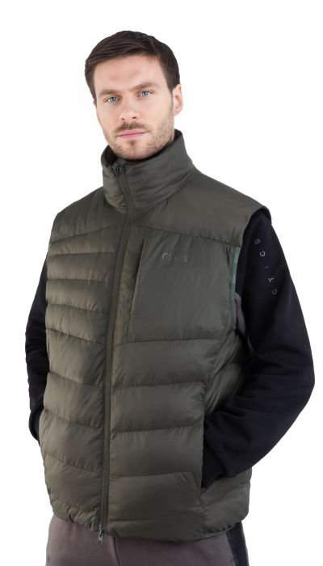 Фото отсутствует | 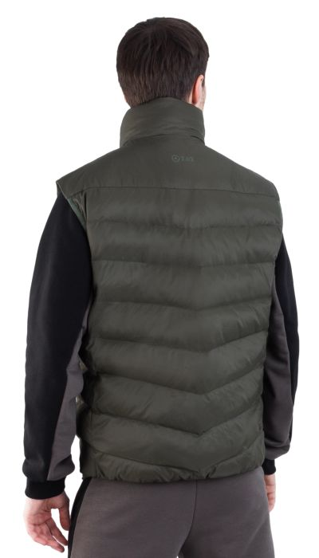 Фото отсутствует | Ткань верха: нейлон 100% Ткань подклада: нейлон 100% Утеплитель: Экопух | олива | • упаковывается в свой внутренний карман • легкий материал • окантовка пройм и низа изделия резинкой • удобные карманы на молниях • два внутренних кармана • воротник-стойка | Стеганный жилет Форт. Сочетание тонкого и прочного нейлона в комбинации с инновационным пуховым пакетом из искуственного утеплителя Экопух делает жилет Форт очень легким и теплым. Воротник стойка, два боковых кармана на молнии и один верхний. Карман на подкладке, в который можно упаковать жилет. Двухзамковая центральная молния с внутренней ветрозащитной планкой. Эластичные проймы и низ жилета | WEB-Сайт | р-р 48-50 рост 170-176 | 7,210.00р. | 4,504.00р. |  |  | 0.00р. | 41 | 4,504 ₽ | - ₽ | 60%
 |  |  |  |  |  |  |  |  |  | р-р 48-50 рост 182-188 | 7,210.00р. | 4,504.00р. |  |  | 0.00р. | 5 | 4,504 ₽ | - ₽ | 60%
 |  |  |  |  |  |  |  |  |  |  |  |  |  |  | 0.00р. |  | - ₽ | - ₽
 |  |  |  |  |  |  |  |  |  |  |  |  |  |  | 0.00р. |  | - ₽ | - ₽
 |  |  |  |  |  |  |  |  |  |  |  |  |  |  | 0.00р. |  | - ₽ | - ₽
 |  |  |  |  |  |  |  |  |  |  |  |  |  |  | 0.00р. |  | - ₽ | - ₽
 |  |  |  |  |  |  |  |  |  |  |  |  |  |  | 0.00р. |  | - ₽ | - ₽
 |  |  |  |  |  |  |  |  |  |  |  |  |  |  | 0.00р. |  | - ₽ | - ₽
 |  |  |  |  |  |  |  |  |  |  |  |  |  |  | 0.00р. |  | - ₽ | - ₽
 |  |  |  |  |  |  |  |  |  |  |  |  |  |  | 0.00р. |  | - ₽ | - ₽
 |  |  |  |  |  |  |  |  |  |  |  |  |  |  | 0.00р. |  | - ₽ | - ₽
 |  |  |  |  |  |  |  |  |  |  |  |  |  |  | 0.00р. |  | - ₽ | - ₽
 |  |  |  |  |  |  |  |  |  |  |  |  |  |  | 0.00р. |  | - ₽ | - ₽
 |  |  |  |  |  |  |  |  |  |  |  |  |  |  | 0.00р. |  | - ₽ | - ₽
 |  |  |  |  |  |  |  |  |  |  |  |  |  |  | 0.00р. |  | - ₽ | - ₽

17 | 121-1205155123-073 | Минотавр костюм 7.62 , футер, олива-черный | 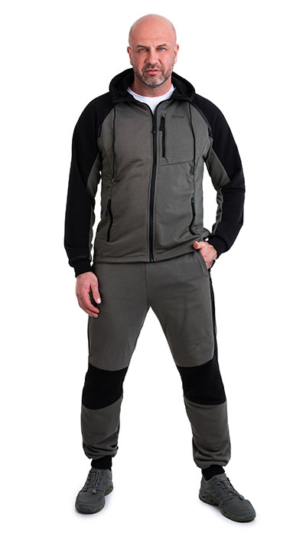 Фото отсутствует | 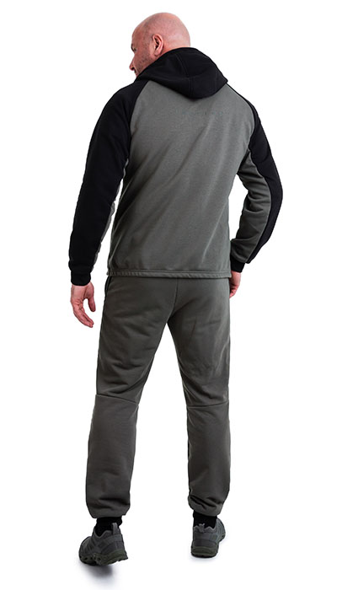 Фото отсутствует | Ткань верха: футер: хлопок 90%, полиэстер 10% | олива/черный | • анатомический крой • манжеты на рукавах и по низу брюк • регулировка по капюшону • регулировка пояса • 3 функциональные кармана на куртке и 2 на брюках | Трикотажный костюм Минотавр. Анатомический крой обеспечивает оптимальную посадку костюма без излишней свободы, не сковывая движений. Футер из хлопка с полиэстром и мягкой изнанкой не раздражает кожу и сохраняет тепло. 3 кармана куртки и 2 кармана на брюках — гарантия того, что важные вещи будут в сохранности. Регулируемый капюшон и эластичные манжеты позволяют вам чувствовать себя комфортно. Эластичный пояс с регулировочным шнурком поможет подогнать брюки точно по фигуре. | WEB-Сайт | р-р 44-46 рост 170-176 | 9,420.00р. | 5,886.00р. | СтопЦена |  | 0.00р. | 33 | 5,886 ₽ | - ₽ | 60%
 |  |  |  |  |  |  |  |  |  | р-р 48-50 рост 170-176 | 9,420.00р. | 5,886.00р. | СтопЦена |  | 0.00р. | 98 | 5,886 ₽ | - ₽ | 60%
 |  |  |  |  |  |  |  |  |  | р-р 48-50 рост 182-188 | 9,420.00р. | 5,886.00р. | СтопЦена |  | 0.00р. | 40 | 5,886 ₽ | - ₽ | 60%
 |  |  |  |  |  |  |  |  |  | р-р 52-54 рост 170-176 | 9,420.00р. | 5,886.00р. | СтопЦена |  | 0.00р. | 82 | 5,886 ₽ | - ₽ | 60%
 |  |  |  |  |  |  |  |  |  | р-р 52-54 рост 182-188 | 9,420.00р. | 5,886.00р. | СтопЦена |  | 0.00р. | 95 | 5,886 ₽ | - ₽ | 60%
 |  |  |  |  |  |  |  |  |  | р-р 56-58 рост 170-176 | 9,420.00р. | 5,886.00р. | СтопЦена |  | 0.00р. | 32 | 5,886 ₽ | - ₽ | 60%
 |  |  |  |  |  |  |  |  |  | р-р 56-58 рост 182-188 | 9,420.00р. | 5,886.00р. | СтопЦена |  | 0.00р. | 61 | 5,886 ₽ | - ₽ | 60%
 |  |  |  |  |  |  |  |  |  | р-р 60-62 рост 182-188 | 9,420.00р. | 5,886.00р. | СтопЦена |  | 0.00р. | 9 | 5,886 ₽ | - ₽ | 60%
 |  |  |  |  |  |  |  |  |  |  |  |  |  |  | 0.00р. |  | - ₽ | - ₽
 |  |  |  |  |  |  |  |  |  |  |  |  |  |  | 0.00р. |  | - ₽ | - ₽
 |  |  |  |  |  |  |  |  |  |  |  |  |  |  | 0.00р. |  | - ₽ | - ₽
 |  |  |  |  |  |  |  |  |  |  |  |  |  |  | 0.00р. |  | - ₽ | - ₽
 |  |  |  |  |  |  |  |  |  |  |  |  |  |  | 0.00р. |  | - ₽ | - ₽
 |  |  |  |  |  |  |  |  |  |  |  |  |  |  | 0.00р. |  | - ₽ | - ₽
 |  |  |  |  |  |  |  |  |  |  |  |  |  |  | 0.00р. |  | - ₽ | - ₽

18 | 121-1105223123-072 | Страйкер тактический костюм 7.62, зимний -15 | 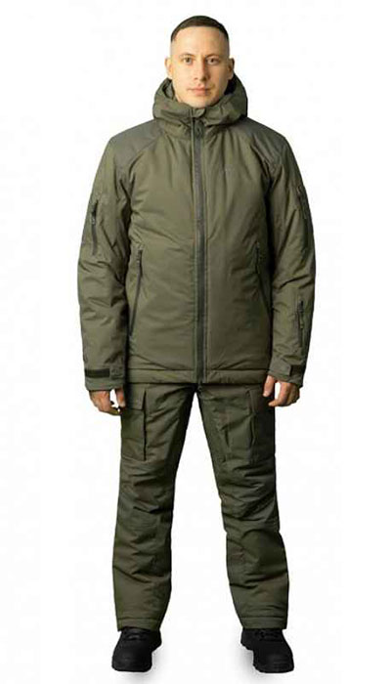 Фото отсутствует | Фото отсутствует | Ткань верха: плащевая: полиэстер 100% Ткань вставок: кордура: нейлон 100% Ткань подклада: таффета: нейлон 100% Утеплитель: Atmo Briz | олива | мембрана PORELLE¶ дополнительный утепляющий слой с металлическим напылением¶ тефлоновое покрытие¶ для соединительных швов используются нитки COATS с влагоотталкивающим эффектом¶ влагозащитные молнии¶ анатомический крой¶ капюшон с регулировкой объема¶ вентиляция на рукавах куртки¶ пластроны под шевроны на рукавах¶ внутренняя эластичная манжета рукава для защиты от снега¶ два внутренних кармана на молнии¶ два нагрудных кармана на молнии¶ два небольших кармана на рукавах, на молнии¶ небольшой карман на левом предплечье¶ регулировка по низу куртки¶ ветрозащитная планка под центральной молнией¶ усиление в области плеч, локтей,коленей и внутренней стороны низа штанин¶ пояс брюк на резинке¶ вентиляция сквозная с внутренней стороны бедра¶ раздвижки по низу брюк до колена¶ утяжка по низу брюк¶ крючок для зацепа к шнуркам ботинок | Костюм Страйкер -15 тактический костюм для холодного климата. Мембрана Protect12000/22000, что дает влагозащиту и повышенную паропроницаемость. Для простоты ухода ткань обработана тефлоном. В костюме используется инновационный утеплитель Atmo Briz с высокими показателями теплосбережения. В костюме предусмотрена вентиляция для терморегуляции. Большое количество функциональных карманов для размещения всех необходимых аксессуаров. По совокупности факторов костюм Страйкер -15 многофункционален и его можно использовать как на полигоне, так и в городе, и на природе. | WEB-Сайт | р-р 44-46 рост 170-176 | 23,810.00р. | 14,882.00р. |  |  | 0.00р. | 38 | 14,882 ₽ | - ₽ | 60%
 |  |  |  |  |  |  |  |  |  | р-р 48-50 рост 170-176 | 23,810.00р. | 14,882.00р. |  |  | 0.00р. | 52 | 14,882 ₽ | - ₽ | 60%
 |  |  |  |  |  |  |  |  |  | р-р 48-50 рост 182-188 | 23,810.00р. | 14,882.00р. |  |  | 0.00р. | 14 | 14,882 ₽ | - ₽ | 60%
 |  |  |  |  |  |  |  |  |  | р-р 52-54 рост 170-176 | 23,810.00р. | 14,882.00р. |  |  | 0.00р. | 1 | 14,882 ₽ | - ₽ | 60%
 |  |  |  |  |  |  |  |  |  | р-р 52-54 рост 182-188 | 23,810.00р. | 14,882.00р. |  |  | 0.00р. | 28 | 14,882 ₽ | - ₽ | 60%
 |  |  |  |  |  |  |  |  |  | р-р 56-58 рост 170-176 | 23,810.00р. | 14,882.00р. |  |  | 0.00р. | 30 | 14,882 ₽ | - ₽ | 60%
 |  |  |  |  |  |  |  |  |  | р-р 56-58 рост 182-188 | 23,810.00р. | 14,882.00р. |  |  | 0.00р. | 7 | 14,882 ₽ | - ₽ | 60%
 |  |  |  |  |  |  |  |  |  | р-р 60-62 рост 170-176 | 23,810.00р. | 14,882.00р. |  |  | 0.00р. | 10 | 14,882 ₽ | - ₽ | 60%
 |  |  |  |  |  |  |  |  |  |  |  |  |  |  | 0.00р. |  | - ₽ | - ₽
 |  |  |  |  |  |  |  |  |  |  |  |  |  |  | 0.00р. |  | - ₽ | - ₽
 |  |  |  |  |  |  |  |  |  |  |  |  |  |  | 0.00р. |  | - ₽ | - ₽
 |  |  |  |  |  |  |  |  |  |  |  |  |  |  | 0.00р. |  | - ₽ | - ₽
 |  |  |  |  |  |  |  |  |  |  |  |  |  |  | 0.00р. |  | - ₽ | - ₽
 |  |  |  |  |  |  |  |  |  |  |  |  |  |  | 0.00р. |  | - ₽ | - ₽
 |  |  |  |  |  |  |  |  |  |  |  |  |  |  | 0.00р. |  | - ₽ | - ₽

19 | 130-1005000125-072 | Рубеж тактические брюки 7.62, олива | 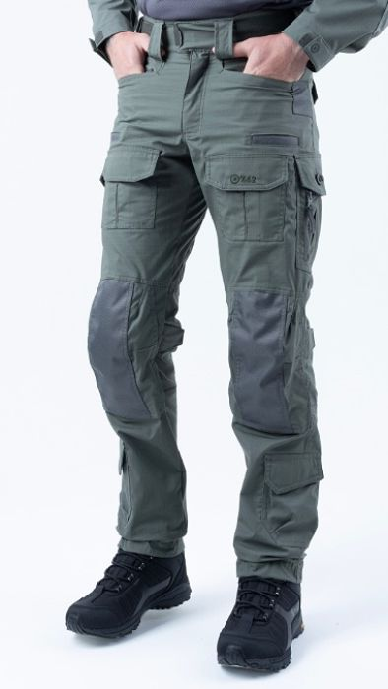 Фото отсутствует | 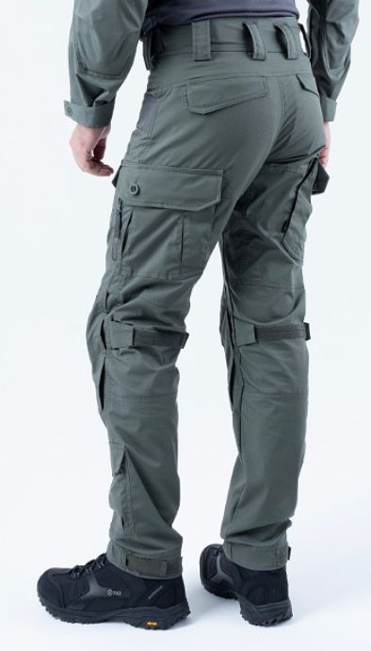 Фото отсутствует | Ткань верха: механический стрейч: полиэстер 64%, хлопок 33%, спандекс 3% | олива | температура +15 и выше натуральная хлопковая ткань широкий пояс с эластичной вставкой и шлевками 8 вместительных карманов застежка на молнию и пуговицу на репсе. Низ брюк на резинке | Брюки Патриот NEW из хлопка для города, активного отдыха, выполнения профессиональных задач. Понравятся охотникам, рыбакам, туристам, участникам военно-спортивных игр. Хлопок отлично пропускает воздух, отводит влагу тела, не мешает коже дышать. Благодаря высокой плотности (240 г/м2) прочен и долговечен. Удобный анатомический крой. Брюки застегиваются на молнию и пуговицу. Пояс широкий, резинка для комфортной посадки. 6 шлевок, подойдут под широкий ремень до 6 см. 8 вместительных карманов: 2 боковых прорезных, по 2 на бедрах, в области коленей и сзади — на пуговицах. Низ брюк на резинке. | WEB-Сайт | р-р 48-50 рост 170-176 | 8,750.00р. | 5,465.00р. |  |  | 0.00р. | 23 | 5,465 ₽ | - ₽ | 60%
 |  |  |  |  |  |  |  |  |  | р-р 52-54 рост 170-176 | 8,750.00р. | 5,465.00р. |  |  | 0.00р. | 23 | 5,465 ₽ | - ₽ | 60%
 |  |  |  |  |  |  |  |  |  | р-р 52-54 рост 182-188 | 8,750.00р. | 5,465.00р. |  |  | 0.00р. | 41 | 5,465 ₽ | - ₽ | 60%
 |  |  |  |  |  |  |  |  |  |  |  |  |  |  | 0.00р. |  | - ₽ | - ₽
 |  |  |  |  |  |  |  |  |  |  |  |  |  |  | 0.00р. |  | - ₽ | - ₽
 |  |  |  |  |  |  |  |  |  |  |  |  |  |  | 0.00р. |  | - ₽ | - ₽
 |  |  |  |  |  |  |  |  |  |  |  |  |  |  | 0.00р. |  | - ₽ | - ₽
 |  |  |  |  |  |  |  |  |  |  |  |  |  |  | 0.00р. |  | - ₽ | - ₽
 |  |  |  |  |  |  |  |  |  |  |  |  |  |  | 0.00р. |  | - ₽ | - ₽
 |  |  |  |  |  |  |  |  |  |  |  |  |  |  | 0.00р. |  | - ₽ | - ₽
 |  |  |  |  |  |  |  |  |  |  |  |  |  |  | 0.00р. |  | - ₽ | - ₽
 |  |  |  |  |  |  |  |  |  |  |  |  |  |  | 0.00р. |  | - ₽ | - ₽
 |  |  |  |  |  |  |  |  |  |  |  |  |  |  | 0.00р. |  | - ₽ | - ₽
 |  |  |  |  |  |  |  |  |  |  |  |  |  |  | 0.00р. |  | - ₽ | - ₽
 |  |  |  |  |  |  |  |  |  |  |  |  |  |  | 0.00р. |  | - ₽ | - ₽

20 | 130-1005000125-072 | Гром тактические брюки 7.62, олива | 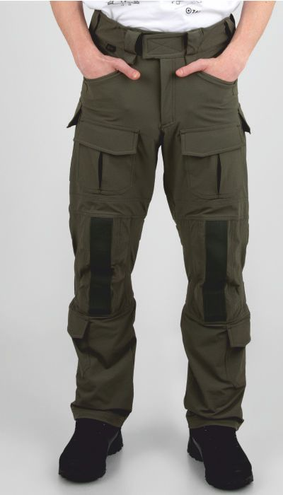 Фото отсутствует | 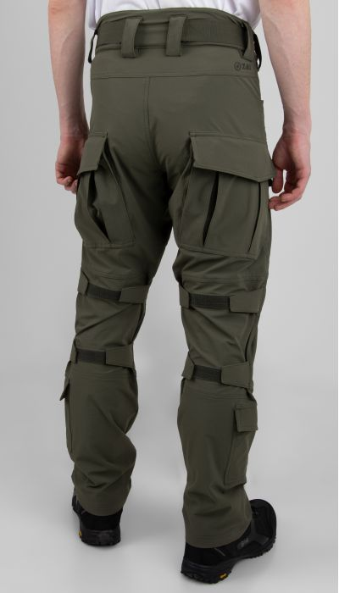 Фото отсутствует | Ткань верха: нейлон 92%, спандекс 8% | олива | Анатомический крой Материал с эластичностью в 4 направлениях. Влагоотталкивающее покрытие Усиление коленной зоны с возможностью установки наколенников Вешняя регулировка положения наколенников. Два верхних кармана Два передних кармана с клапанами. Два объемных набедренных кармана на Велкро и пуговицах. Текстильная площадка внутри набедренных карманов для установки вкладышей. Два кармана на голени на Велкро Внешняя регулировка объема пояса. Демпферная вставка в поясе. Широкие шлевки для ремня с возможностью крепления карабина. | Брюки Гром из прочной прочного однлслойного безмембранного софтшелла с 4-х сторонней растяжимостью созданы для активного образа жизни. Рип-стоп добавляет прочности к разрывным нагрузкам. Эластичный пояс со шлёвками под ремень и регулировкой обеспечивает удобную посадку. Куртка и брюки костюма имеют анатомический крой и множество карманов для хранения необходимых вещей, а также усиленные зоны на локтях и коленях для дополнительной защиты и долговечности. Встроенные вентиляционные системы, такие как сетчатая подкладка кармано, обеспечивают комфорт даже при активных физических нагрузках. Брюки оборудованы внешней регулировкой наколенников, что позволяет адаптировать их под любые условия и задачи. | WEB-Сайт | р-р 44-46 рост 170-176 | 11,560.00р. | 7,220.00р. |  |  | 0.00р. | 3 | 7,220 ₽ | - ₽ | 60%
 |  |  |  |  |  |  |  |  |  | р-р 48-50 рост 170-176 | 11,560.00р. | 7,220.00р. |  |  | 0.00р. | 115 | 7,220 ₽ | - ₽ | 60%
 |  |  |  |  |  |  |  |  |  | р-р 48-50 рост 182-188 | 11,560.00р. | 7,220.00р. |  |  | 0.00р. | 34 | 7,220 ₽ | - ₽ | 60%
 |  |  |  |  |  |  |  |  |  | р-р 52-54 рост 170-176 | 11,560.00р. | 7,220.00р. |  |  | 0.00р. | 85 | 7,220 ₽ | - ₽ | 60%
 |  |  |  |  |  |  |  |  |  | р-р 52-54 рост 182-188 | 11,560.00р. | 7,220.00р. |  |  | 0.00р. | 87 | 7,220 ₽ | - ₽ | 60%
 |  |  |  |  |  |  |  |  |  | р-р 56-58 рост 170-176 | 11,560.00р. | 7,220.00р. |  |  | 0.00р. | 27 | 7,220 ₽ | - ₽ | 60%
 |  |  |  |  |  |  |  |  |  | р-р 56-58 рост 182-188 | 11,560.00р. | 7,220.00р. |  |  | 0.00р. | 20 | 7,220 ₽ | - ₽ | 60%
 |  |  |  |  |  |  |  |  |  | р-р 60-62 рост 182-188 | 11,560.00р. | 7,220.00р. |  |  | 0.00р. | 3 | 7,220 ₽ | - ₽ | 60%
 |  |  |  |  |  |  |  |  |  |  |  |  |  |  | 0.00р. |  | - ₽ | - ₽
 |  |  |  |  |  |  |  |  |  |  |  |  |  |  | 0.00р. |  | - ₽ | - ₽
 |  |  |  |  |  |  |  |  |  |  |  |  |  |  | 0.00р. |  | - ₽ | - ₽
 |  |  |  |  |  |  |  |  |  |  |  |  |  |  | 0.00р. |  | - ₽ | - ₽
 |  |  |  |  |  |  |  |  |  |  |  |  |  |  | 0.00р. |  | - ₽ | - ₽
 |  |  |  |  |  |  |  |  |  |  |  |  |  |  | 0.00р. |  | - ₽ | - ₽
 |  |  |  |  |  |  |  |  |  |  |  |  |  |  | 0.00р. |  | - ₽ | - ₽

21 | 130-1005174123-072 | Патриот брюки 7.62, олива | 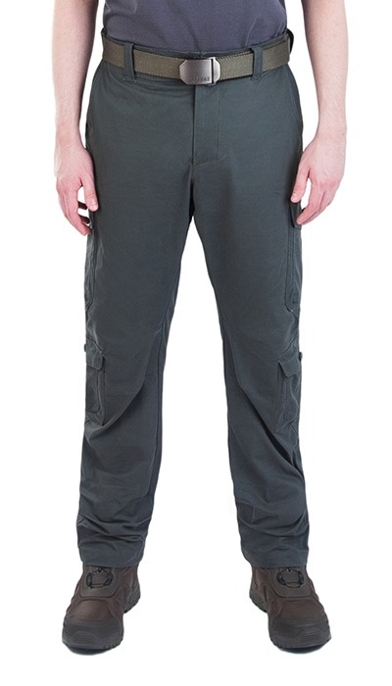 Фото отсутствует | 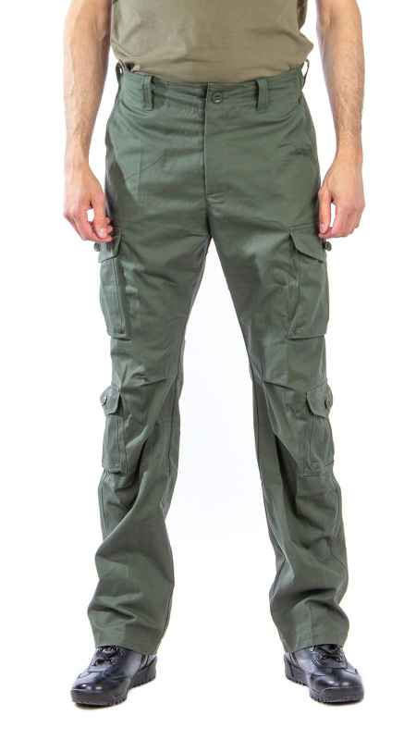 Фото отсутствует | Ткань верха: хлопок 100% | олива | температура +15 и выше натуральная хлопковая ткань широкий пояс с эластичной вставкой и шлевками 8 вместительных карманов застежка на молнию и пуговицу на репсе. | Брюки Патриот из хлопка для города, активного отдыха, выполнения профессиональных задач. Понравятся охотникам, рыбакам, туристам, участникам военно-спортивных игр. Хлопок отлично пропускает воздух, отводит влагу тела, не мешает коже дышать. Благодаря высокой плотности (240 г/м2) прочен и долговечен. Удобный анатомический крой. Брюки застегиваются на молнию и пуговицу. Пояс широкий, резинка для комфортной посадки. 6 шлевок, подойдут под широкий ремень до 6 см. 8 вместительных карманов: 2 боковых прорезных, по 2 на бедрах, в области коленей и сзади — на пуговицах. | WEB-Сайт | р-р 44-46 рост 170-176 | 6,800.00р. | 4,250.00р. |  |  | 0.00р. | 16 | 4,250 ₽ | - ₽ | 60%
 |  |  |  |  |  |  |  |  |  | р-р 68-70 рост 182-188 | 6,800.00р. | 4,250.00р. |  |  | 0.00р. | 1 | 4,250 ₽ | - ₽ | 60%
 |  |  |  |  |  |  |  |  |  |  |  |  |  |  | 0.00р. |  | - ₽ | - ₽
 |  |  |  |  |  |  |  |  |  |  |  |  |  |  | 0.00р. |  | - ₽ | - ₽
 |  |  |  |  |  |  |  |  |  |  |  |  |  |  | 0.00р. |  | - ₽ | - ₽
 |  |  |  |  |  |  |  |  |  |  |  |  |  |  | 0.00р. |  | - ₽ | - ₽
 |  |  |  |  |  |  |  |  |  |  |  |  |  |  | 0.00р. |  | - ₽ | - ₽
 |  |  |  |  |  |  |  |  |  |  |  |  |  |  | 0.00р. |  | - ₽ | - ₽
 |  |  |  |  |  |  |  |  |  |  |  |  |  |  | 0.00р. |  | - ₽ | - ₽
 |  |  |  |  |  |  |  |  |  |  |  |  |  |  | 0.00р. |  | - ₽ | - ₽
 |  |  |  |  |  |  |  |  |  |  |  |  |  |  | 0.00р. |  | - ₽ | - ₽
 |  |  |  |  |  |  |  |  |  |  |  |  |  |  | 0.00р. |  | - ₽ | - ₽
 |  |  |  |  |  |  |  |  |  |  |  |  |  |  | 0.00р. |  | - ₽ | - ₽
 |  |  |  |  |  |  |  |  |  |  |  |  |  |  | 0.00р. |  | - ₽ | - ₽
 |  |  |  |  |  |  |  |  |  |  |  |  |  |  | 0.00р. |  | - ₽ | - ₽

22 | 130-1005174123-072 | Патриот NEW брюки 7.62, олива | 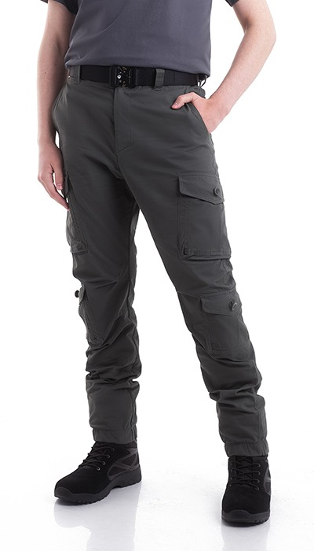 Фото отсутствует | 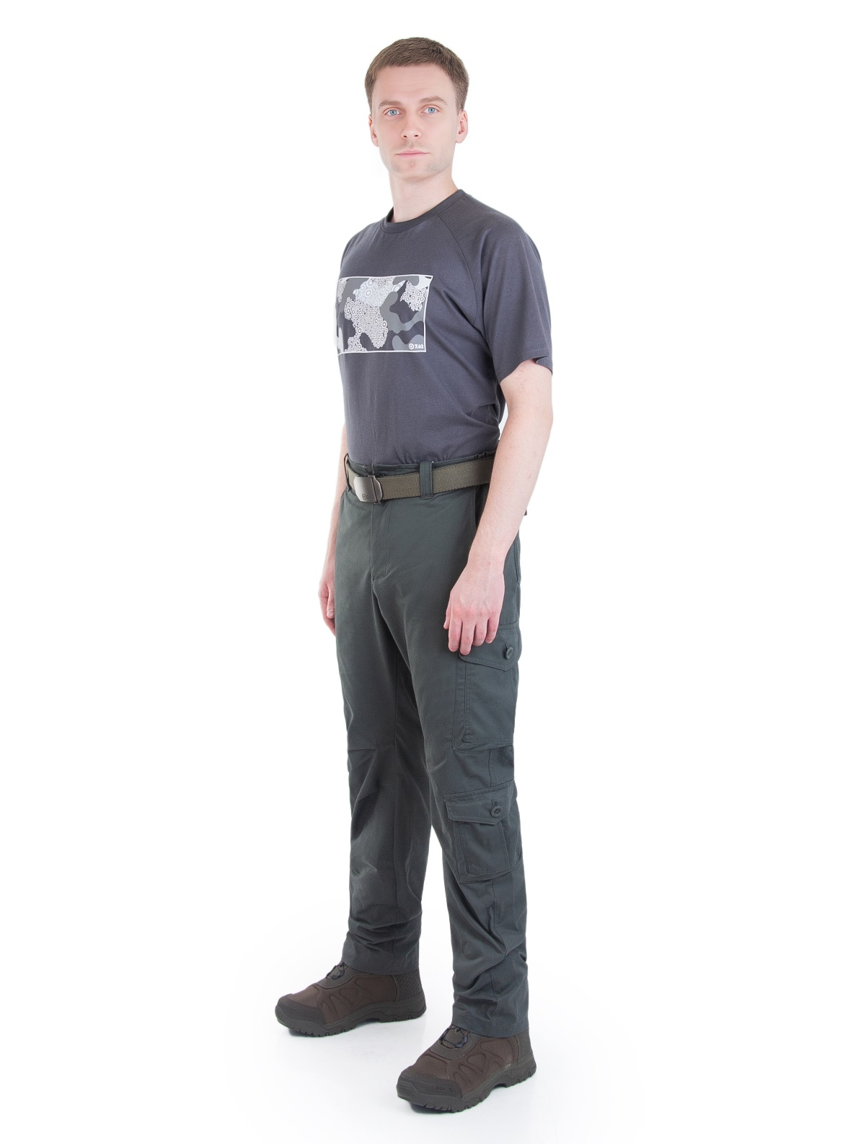 Фото отсутствует | Ткань верха: хлопок 100% | олива | Анатомический крой,большое количество многофункциональных карманов,дышащая ткань,возможность комбинирования с курткой другого кроя | Откройте для себя универсальные мужские брюки для активного отдыха в теплые месяцы - Брюки Патриот NOVATEX от ТМ 7.62. Наша модель анатомического кроя обеспечит Вам комфорт и свободу движений в любых условиях. Эти летние штаны оснащены просторными карманами с застежками на пуговицы, что позволяет Вам безопасно хранить все необходимые вещи. Пояс выполнен на резинке с добавлением шлевок под ремень для идеальной посадки и комфортной подгонки по фигуре. Ткань из 100% хлопка, обеспечивает отличную форму и воздухопроницаемость, что помогает телу оставаться прохладным и сухим даже в жаркие летние дни. Брюки Патриот идеально подходят для пеших прогулок, походов, рыбалки, тактических игр или просто для повседневного ношения в теплое время года. Не упустите возможность добавить в свой гардероб функциональные и практичные брюки, которые станут надежным спутником в Ваших приключениях на природе, наслаждайтесь комфортом и стилем в каждом движении! | WEB-Сайт | р-р 44-46 рост 170-176 | 7,330.00р. | 4,580.00р. | СтопЦена |  | 0.00р. | 15 | 4,580 ₽ | - ₽ | 60%
 |  |  |  |  |  |  |  |  |  | р-р 48-50 рост 170-176 | 7,330.00р. | 4,580.00р. | СтопЦена |  | 0.00р. | 38 | 4,580 ₽ | - ₽ | 60%
 |  |  |  |  |  |  |  |  |  | р-р 48-50 рост 182-188 | 7,330.00р. | 4,580.00р. | СтопЦена |  | 0.00р. | 16 | 4,580 ₽ | - ₽ | 60%
 |  |  |  |  |  |  |  |  |  | р-р 52-54 рост 170-176 | 7,330.00р. | 4,580.00р. | СтопЦена |  | 0.00р. | 9 | 4,580 ₽ | - ₽ | 60%
 |  |  |  |  |  |  |  |  |  | р-р 52-54 рост 182-188 | 7,330.00р. | 4,580.00р. | СтопЦена |  | 0.00р. | 26 | 4,580 ₽ | - ₽ | 60%
 |  |  |  |  |  |  |  |  |  | р-р 56-58 рост 182-188 | 7,330.00р. | 4,580.00р. | СтопЦена |  | 0.00р. | 21 | 4,580 ₽ | - ₽ | 60%
 |  |  |  |  |  |  |  |  |  | р-р 60-62 рост 182-188 | 7,330.00р. | 4,580.00р. | СтопЦена |  | 0.00р. | 1 | 4,580 ₽ | - ₽ | 60%
 |  |  |  |  |  |  |  |  |  |  |  |  |  |  | 0.00р. |  | - ₽ | - ₽
 |  |  |  |  |  |  |  |  |  |  |  |  |  |  | 0.00р. |  | - ₽ | - ₽
 |  |  |  |  |  |  |  |  |  |  |  |  |  |  | 0.00р. |  | - ₽ | - ₽
 |  |  |  |  |  |  |  |  |  |  |  |  |  |  | 0.00р. |  | - ₽ | - ₽
 |  |  |  |  |  |  |  |  |  |  |  |  |  |  | 0.00р. |  | - ₽ | - ₽
 |  |  |  |  |  |  |  |  |  |  |  |  |  |  | 0.00р. |  | - ₽ | - ₽
 |  |  |  |  |  |  |  |  |  |  |  |  |  |  | 0.00р. |  | - ₽ | - ₽
 |  |  |  |  |  |  |  |  |  |  |  |  |  |  | 0.00р. |  | - ₽ | - ₽

23 | 130-1005251123-072 | Файтер брюки 7.62, олива | 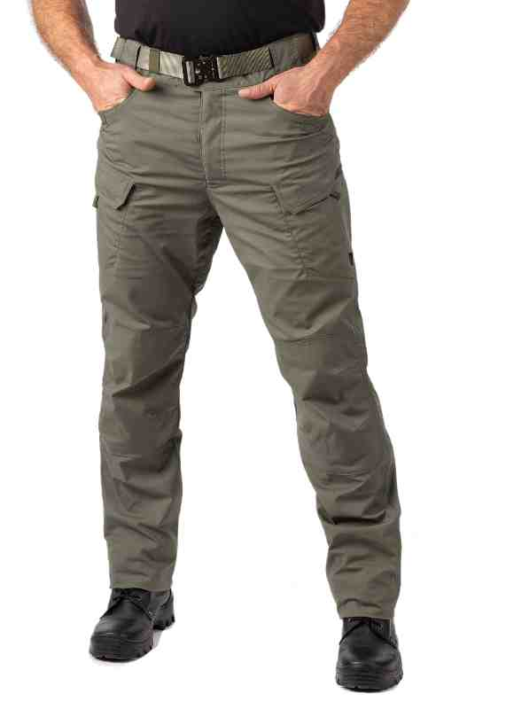 Фото отсутствует | 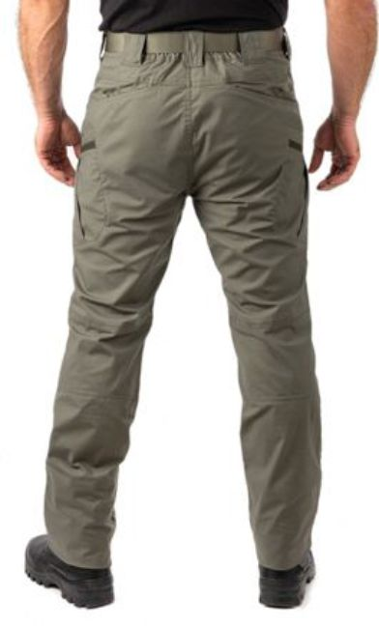 Фото отсутствует | Ткань верха: механический стрейч: полиэстер 64%, хлопок 33%, спандекс 3% | олива | для соединительных швов используются нитки COATS с влагоотталкивающим эффектом ключевые петли, совместимые с карабинами два передних кармана с усиленными краями для снаряжения с клипсами два кармана на бедрах с застежкой на молнию, предназначенных для переноски документов два кармана на бедрах на липучках для устройств типа смартфонов или магазинов два широких задних кармана, адаптированных для сброса использованных магазинов два составных тонких задних кармана для складных ножей, фонарей, магазинов пистолета и т.д. усиление на коленях с внутренними карманами для наколенников | Брюки Файтер разработаны специально для тактических силовых структур. Эргономичный крой и износостойкая ткань с плотным плетением на основе хлопка, полиэстра и спандекса для сохранения свободы движения. Пропитка Teflon защищает кань от намокания,, загрязнений и облегчает уход за ихделием. Брюки оснащены множеством карманамов: для снаряжения, документов, смартфона и других важных мелочей. Усиления в области коленей с карманами для наколенников позволяют дополнить функционал изделия и места повышенного износа. | WEB-Сайт | р-р 48-50 рост 170-176 | 7,210.00р. | 4,504.00р. |  |  | 0.00р. | 7 | 4,504 ₽ | - ₽ | 60%
 |  |  |  |  |  |  |  |  |  | р-р 48-50 рост 182-188 | 7,210.00р. | 4,504.00р. |  |  | 0.00р. | 53 | 4,504 ₽ | - ₽ | 60%
 |  |  |  |  |  |  |  |  |  |  |  |  |  |  | 0.00р. |  | - ₽ | - ₽
 |  |  |  |  |  |  |  |  |  |  |  |  |  |  | 0.00р. |  | - ₽ | - ₽
 |  |  |  |  |  |  |  |  |  |  |  |  |  |  | 0.00р. |  | - ₽ | - ₽
 |  |  |  |  |  |  |  |  |  |  |  |  |  |  | 0.00р. |  | - ₽ | - ₽
 |  |  |  |  |  |  |  |  |  |  |  |  |  |  | 0.00р. |  | - ₽ | - ₽
 |  |  |  |  |  |  |  |  |  |  |  |  |  |  | 0.00р. |  | - ₽ | - ₽
 |  |  |  |  |  |  |  |  |  |  |  |  |  |  | 0.00р. |  | - ₽ | - ₽
 |  |  |  |  |  |  |  |  |  |  |  |  |  |  | 0.00р. |  | - ₽ | - ₽
 |  |  |  |  |  |  |  |  |  |  |  |  |  |  | 0.00р. |  | - ₽ | - ₽
 |  |  |  |  |  |  |  |  |  |  |  |  |  |  | 0.00р. |  | - ₽ | - ₽
 |  |  |  |  |  |  |  |  |  |  |  |  |  |  | 0.00р. |  | - ₽ | - ₽
 |  |  |  |  |  |  |  |  |  |  |  |  |  |  | 0.00р. |  | - ₽ | - ₽
 |  |  |  |  |  |  |  |  |  |  |  |  |  |  | 0.00р. |  | - ₽ | - ₽

24 | 130-1005251124-031 | Файтер брюки 7.62, графит | 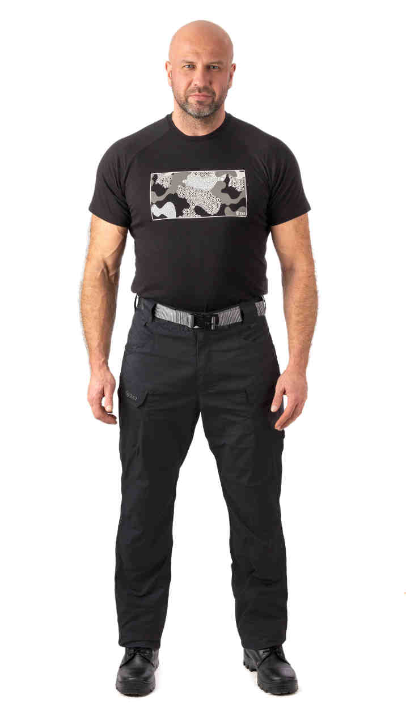 Фото отсутствует | 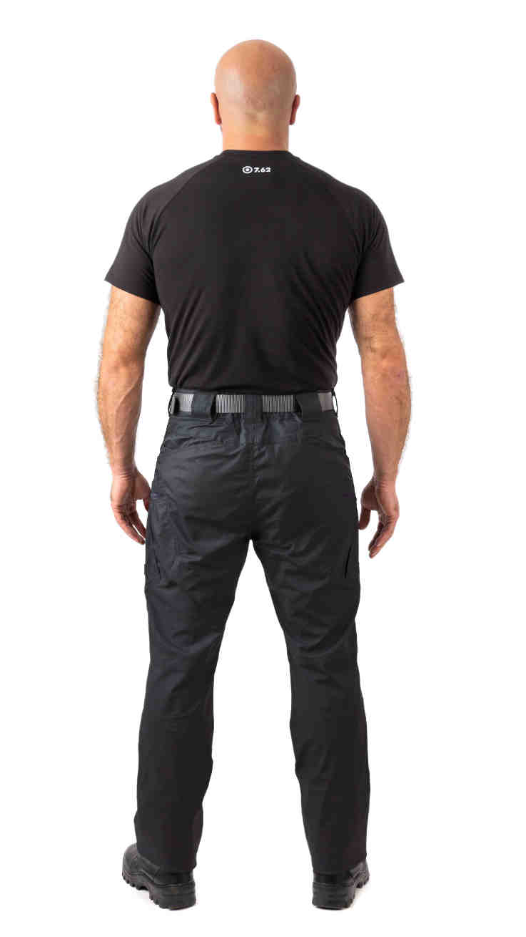 Фото отсутствует | Ткань верха: механический стрейч: полиэстер 64%, хлопок 33%, спандекс 3% | графит | для соединительных швов используются нитки COATS с влагоотталкивающим эффектом ключевые петли, совместимые с карабинами два передних кармана с усиленными краями для снаряжения с клипсами два кармана на бедрах с застежкой на молнию, предназначенных для переноски документов два кармана на бедрах на липучках для устройств типа смартфонов или магазинов два широких задних кармана, адаптированных для сброса использованных магазинов два составных тонких задних кармана для складных ножей, фонарей, магазинов пистолета и т.д. усиление на коленях с внутренними карманами для наколенников | Брюки Файтер разработаны специально для тактических силовых структур. Эргономичный крой и износостойкая ткань с плотным плетением на основе хлопка, полиэстра и спандекса для сохранения свободы движения. Пропитка Teflon защищает кань от намокания,, загрязнений и облегчает уход за ихделием. Брюки оснащены множеством карманамов: для снаряжения, документов, смартфона и других важных мелочей. Усиления в области коленей с карманами для наколенников позволяют дополнить функционал изделия и места повышенного износа. | WEB-Сайт | р-р 44-46 рост 170-176 | 6,560.00р. | 4,100.00р. |  |  | 0.00р. | 2 | 4,100 ₽ | - ₽ | 60%
 |  |  |  |  |  |  |  |  |  | р-р 48-50 рост 170-176 | 6,560.00р. | 4,100.00р. |  |  | 0.00р. | 16 | 4,100 ₽ | - ₽ | 60%
 |  |  |  |  |  |  |  |  |  | р-р 48-50 рост 182-188 | 6,560.00р. | 4,100.00р. |  |  | 0.00р. | 48 | 4,100 ₽ | - ₽ | 60%
 |  |  |  |  |  |  |  |  |  | р-р 52-54 рост 182-188 | 6,560.00р. | 4,100.00р. |  |  | 0.00р. | 1 | 4,100 ₽ | - ₽ | 60%
 |  |  |  |  |  |  |  |  |  |  |  |  |  |  | 0.00р. |  | - ₽ | - ₽
 |  |  |  |  |  |  |  |  |  |  |  |  |  |  | 0.00р. |  | - ₽ | - ₽
 |  |  |  |  |  |  |  |  |  |  |  |  |  |  | 0.00р. |  | - ₽ | - ₽
 |  |  |  |  |  |  |  |  |  |  |  |  |  |  | 0.00р. |  | - ₽ | - ₽
 |  |  |  |  |  |  |  |  |  |  |  |  |  |  | 0.00р. |  | - ₽ | - ₽
 |  |  |  |  |  |  |  |  |  |  |  |  |  |  | 0.00р. |  | - ₽ | - ₽
 |  |  |  |  |  |  |  |  |  |  |  |  |  |  | 0.00р. |  | - ₽ | - ₽
 |  |  |  |  |  |  |  |  |  |  |  |  |  |  | 0.00р. |  | - ₽ | - ₽
 |  |  |  |  |  |  |  |  |  |  |  |  |  |  | 0.00р. |  | - ₽ | - ₽
 |  |  |  |  |  |  |  |  |  |  |  |  |  |  | 0.00р. |  | - ₽ | - ₽
 |  |  |  |  |  |  |  |  |  |  |  |  |  |  | 0.00р. |  | - ₽ | - ₽

25 | 130-1005251124-154 | Файтер брюки 7.62, черный | 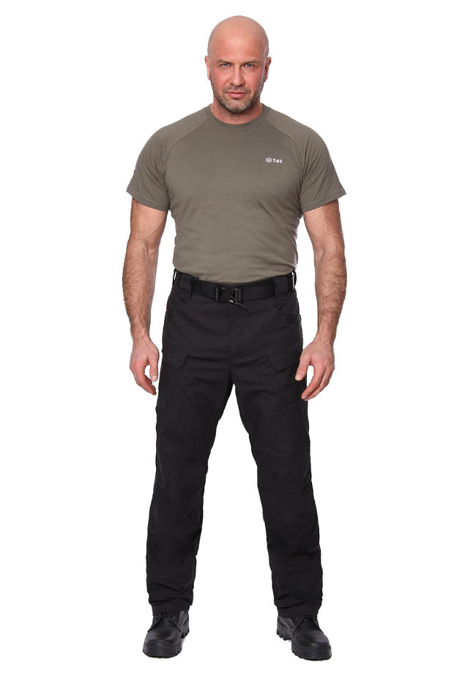 Фото отсутствует | 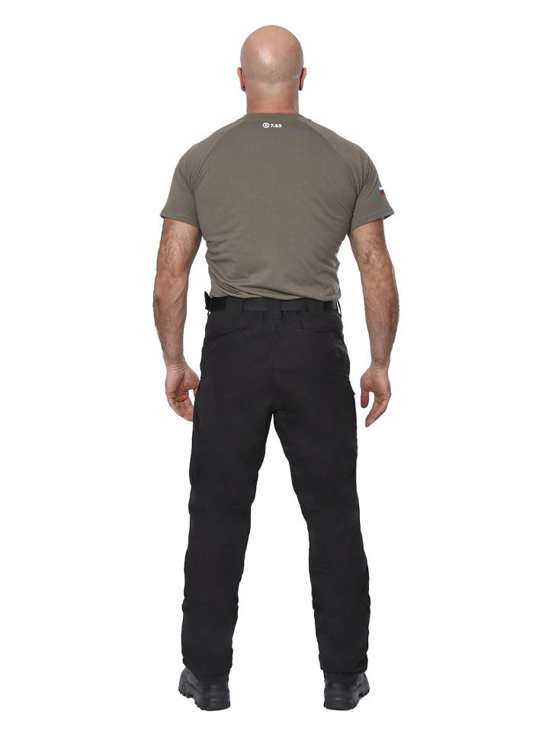 Фото отсутствует | Ткань верха: механический стрейч: хлопок 60%, полиэстер 40% | черный | для соединительных швов используются нитки COATS с влагоотталкивающим эффектом ключевые петли, совместимые с карабинами два передних кармана с усиленными краями для снаряжения с клипсами два кармана на бедрах с застежкой на молнию, предназначенных для переноски документов два кармана на бедрах на липучках для устройств типа смартфонов или магазинов два широких задних кармана, адаптированных для сброса использованных магазинов два составных тонких задних кармана для складных ножей, фонарей, магазинов пистолета и т.д. усиление на коленях с внутренними карманами для наколенников | Брюки Файтер разработаны специально для тактических силовых структур. Эргономичный крой и износостойкая ткань с плотным плетением на основе хлопка, полиэстра и спандекса для сохранения свободы движения. Пропитка Teflon защищает кань от намокания,, загрязнений и облегчает уход за ихделием. Брюки оснащены множеством карманамов: для снаряжения, документов, смартфона и других важных мелочей. Усиления в области коленей с карманами для наколенников позволяют дополнить функционал изделия и места повышенного износа. | WEB-Сайт | р-р 48-50 рост 182-188 | 7,050.00р. | 4,406.00р. |  |  | 0.00р. | 12 | 4,406 ₽ | - ₽ | 60%
 |  |  |  |  |  |  |  |  |  |  |  |  |  |  | 0.00р. |  | - ₽ | - ₽
 |  |  |  |  |  |  |  |  |  |  |  |  |  |  | 0.00р. |  | - ₽ | - ₽
 |  |  |  |  |  |  |  |  |  |  |  |  |  |  | 0.00р. |  | - ₽ | - ₽
 |  |  |  |  |  |  |  |  |  |  |  |  |  |  | 0.00р. |  | - ₽ | - ₽
 |  |  |  |  |  |  |  |  |  |  |  |  |  |  | 0.00р. |  | - ₽ | - ₽
 |  |  |  |  |  |  |  |  |  |  |  |  |  |  | 0.00р. |  | - ₽ | - ₽
 |  |  |  |  |  |  |  |  |  |  |  |  |  |  | 0.00р. |  | - ₽ | - ₽
 |  |  |  |  |  |  |  |  |  |  |  |  |  |  | 0.00р. |  | - ₽ | - ₽
 |  |  |  |  |  |  |  |  |  |  |  |  |  |  | 0.00р. |  | - ₽ | - ₽
 |  |  |  |  |  |  |  |  |  |  |  |  |  |  | 0.00р. |  | - ₽ | - ₽
 |  |  |  |  |  |  |  |  |  |  |  |  |  |  | 0.00р. |  | - ₽ | - ₽
 |  |  |  |  |  |  |  |  |  |  |  |  |  |  | 0.00р. |  | - ₽ | - ₽
 |  |  |  |  |  |  |  |  |  |  |  |  |  |  | 0.00р. |  | - ₽ | - ₽
 |  |  |  |  |  |  |  |  |  |  |  |  |  |  | 0.00р. |  | - ₽ | - ₽

26 | 130-1005298125-072 | Блокпост брюки 7.62, олива | 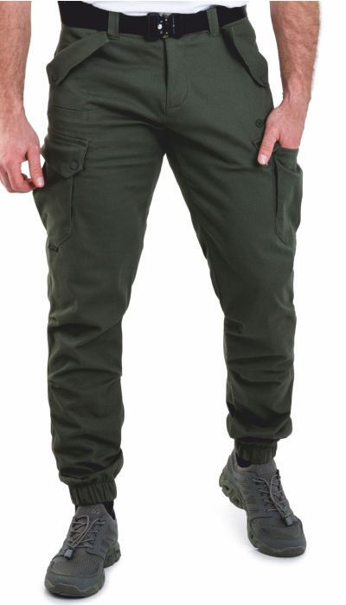 Фото отсутствует | 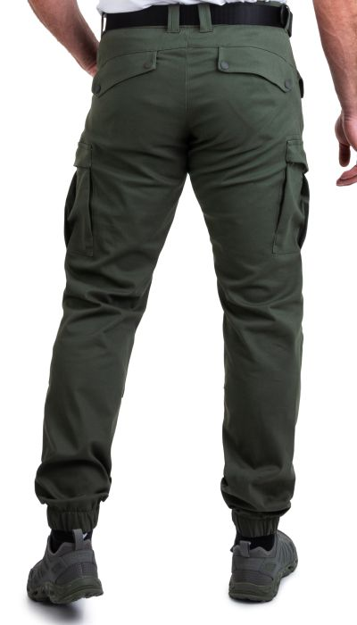 Фото отсутствует | Ткань верха: хлопок 97%, спандекс 3% | олива |  | Брюки «Блокпост» — идеальный выбор для тех, кто ценит комфорт и практичность в повседневной носке. Модель выполнена из легкой смесовой ткани (97% хлопок, 3% спандекс), что обеспечивает отличную воздухопроницаемость, свободу движений и долговечность. Эластичный пояс по низу со шлевками гарантирует удобную посадку, а продуманный крой делает брюки универсальными — они подойдут как для активного отдыха, так и для повседневной носки. Благодаря классическому дизайну и стильному оливковому оттенку, «Блокпост» легко комбинируются с любой верхней одеждой. Эти брюки станут надежным вариантом для летнего сезона, сочетая в себе удобство, качество и современный внешний вид. | WEB-Сайт | р-р 44-46 рост 170-176 | 6,420.00р. | 4,010.00р. |  |  | 0.00р. | 34 | 4,010 ₽ | - ₽ | 60%
 |  |  |  |  |  |  |  |  |  | р-р 48-50 рост 182-188 | 6,420.00р. | 4,010.00р. |  |  | 0.00р. | 52 | 4,010 ₽ | - ₽ | 60%
 |  |  |  |  |  |  |  |  |  | р-р 56-58 рост 170-176 | 6,420.00р. | 4,010.00р. |  |  | 0.00р. | 1 | 4,010 ₽ | - ₽ | 60%
 |  |  |  |  |  |  |  |  |  |  |  |  |  |  | 0.00р. |  | - ₽ | - ₽
 |  |  |  |  |  |  |  |  |  |  |  |  |  |  | 0.00р. |  | - ₽ | - ₽
 |  |  |  |  |  |  |  |  |  |  |  |  |  |  | 0.00р. |  | - ₽ | - ₽
 |  |  |  |  |  |  |  |  |  |  |  |  |  |  | 0.00р. |  | - ₽ | - ₽
 |  |  |  |  |  |  |  |  |  |  |  |  |  |  | 0.00р. |  | - ₽ | - ₽
 |  |  |  |  |  |  |  |  |  |  |  |  |  |  | 0.00р. |  | - ₽ | - ₽
 |  |  |  |  |  |  |  |  |  |  |  |  |  |  | 0.00р. |  | - ₽ | - ₽
 |  |  |  |  |  |  |  |  |  |  |  |  |  |  | 0.00р. |  | - ₽ | - ₽
 |  |  |  |  |  |  |  |  |  |  |  |  |  |  | 0.00р. |  | - ₽ | - ₽
 |  |  |  |  |  |  |  |  |  |  |  |  |  |  | 0.00р. |  | - ₽ | - ₽
 |  |  |  |  |  |  |  |  |  |  |  |  |  |  | 0.00р. |  | - ₽ | - ₽
 |  |  |  |  |  |  |  |  |  |  |  |  |  |  | 0.00р. |  | - ₽ | - ₽

27 | 131-1205008123-072 | Аллигатор брюки 7.62, софтшелл, олива | 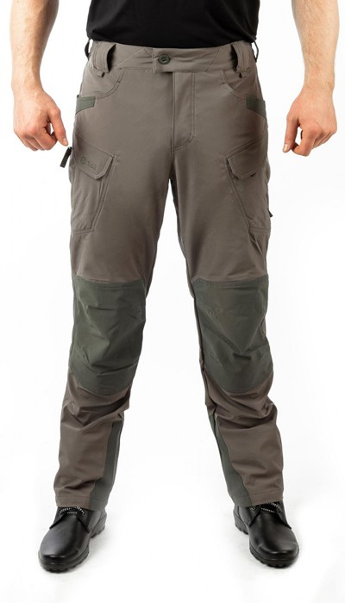 Фото отсутствует | 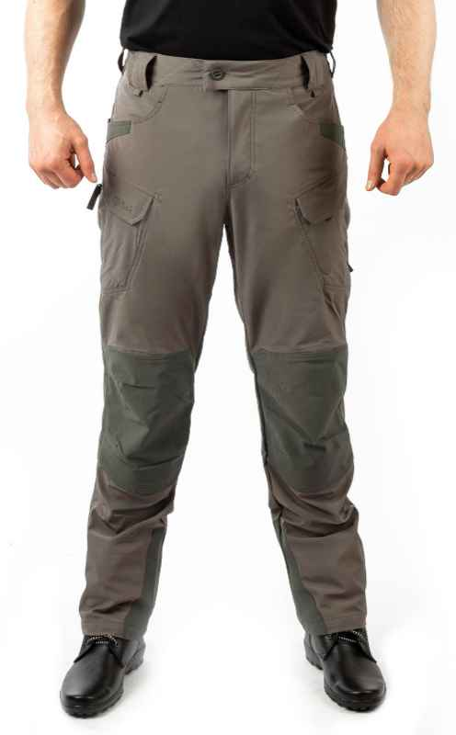 Фото отсутствует | Ткань верха: софтшелл на трикотаже: полиэстер 90%, спандекс 10% Ткань вставок: имитация кевлара: полиэстер 95%, спандекс 5% | олива | анатомический крой тефлоновое покрытие для соединительных швов используются нитки COATS с влагоотталкивающим эффектом ключевые петли, совместимые с карабинами два передних кармана с усиленными краями для снаряжения с клипсами два кармана на бедрах с застежкой на молнию, предназначенных для переноски документов два кармана на бедрах на липучках для устройств типа смартфонов или магазинов два широких задних кармана, адаптированных для сброса использованных магазинов два составных тонких задних кармана для складных ножей, фонарей, магазинов пистолета и т.д. усиление на коленях с внутренними карманами для наколенников усиление по низу брюк проклеенные швы | Брюки мужские тактические Аллигатор - для любителей активного отдыха и профессионалов, работающих в службах безопасности. Брюки изготовлены из мембанного софт-шелла, вставки из имитации кевлара обеспечивают высокую износостойкость и защиту от ветра и дождя. Мембранная ткань и тефлоновая обработка делают брюки легкими в уходе и подходят для использования в дождливую прохладную погоду. Брюки Аллигатор имеют свободный крой, что обеспечивает комфорт и свободу движений. Брюки оснащены функциональными карманами, которые позволяют хранить необходимые вещи и снаряжение. Сочетаются с куртками Бастион, Фантом, Легион, Шерман, что позволяет создать полноценный тактический костюм. | WEB-Сайт | р-р 44-46 рост 170-176 | 6,900.00р. | 4,309.00р. | СтопЦена |  | 0.00р. | 124 | 4,309 ₽ | - ₽ | 60%
 |  |  |  |  |  |  |  |  |  | р-р 48-50 рост 170-176 | 6,900.00р. | 4,309.00р. | СтопЦена |  | 0.00р. | 240 | 4,309 ₽ | - ₽ | 60%
 |  |  |  |  |  |  |  |  |  | р-р 48-50 рост 182-188 | 6,900.00р. | 4,309.00р. | СтопЦена |  | 0.00р. | 1 | 4,309 ₽ | - ₽ | 60%
 |  |  |  |  |  |  |  |  |  | р-р 52-54 рост 170-176 | 6,900.00р. | 4,309.00р. | СтопЦена |  | 0.00р. | 291 | 4,309 ₽ | - ₽ | 60%
 |  |  |  |  |  |  |  |  |  | р-р 52-54 рост 182-188 | 6,900.00р. | 4,309.00р. | СтопЦена |  | 0.00р. | 30 | 4,309 ₽ | - ₽ | 60%
 |  |  |  |  |  |  |  |  |  | р-р 56-58 рост 170-176 | 6,900.00р. | 4,309.00р. | СтопЦена |  | 0.00р. | 126 | 4,309 ₽ | - ₽ | 60%
 |  |  |  |  |  |  |  |  |  | р-р 60-62 рост 170-176 | 6,900.00р. | 4,309.00р. | СтопЦена |  | 0.00р. | 4 | 4,309 ₽ | - ₽ | 60%
 |  |  |  |  |  |  |  |  |  | р-р 60-62 рост 182-188 | 6,900.00р. | 4,309.00р. | СтопЦена |  | 0.00р. | 7 | 4,309 ₽ | - ₽ | 60%
 |  |  |  |  |  |  |  |  |  |  |  |  |  |  | 0.00р. |  | - ₽ | - ₽
 |  |  |  |  |  |  |  |  |  |  |  |  |  |  | 0.00р. |  | - ₽ | - ₽
 |  |  |  |  |  |  |  |  |  |  |  |  |  |  | 0.00р. |  | - ₽ | - ₽
 |  |  |  |  |  |  |  |  |  |  |  |  |  |  | 0.00р. |  | - ₽ | - ₽
 |  |  |  |  |  |  |  |  |  |  |  |  |  |  | 0.00р. |  | - ₽ | - ₽
 |  |  |  |  |  |  |  |  |  |  |  |  |  |  | 0.00р. |  | - ₽ | - ₽
 |  |  |  |  |  |  |  |  |  |  |  |  |  |  | 0.00р. |  | - ₽ | - ₽

28 | 132-1005251123-072 | Файтер шорты 7.62, олива | 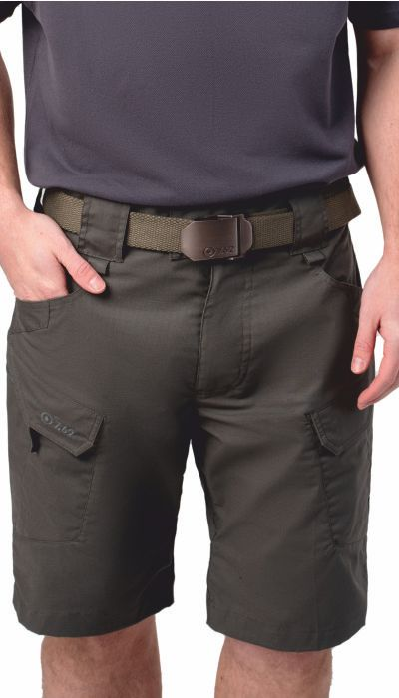 Фото отсутствует | 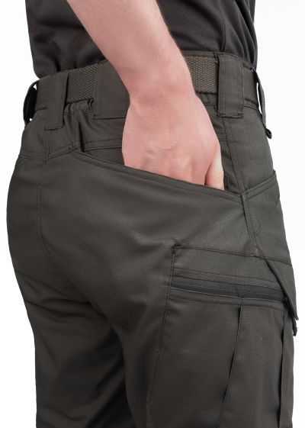 Фото отсутствует | Ткань верха: механический стрейч: хлопок 60%, полиэстер 40% | олива | для соединительных швов используются нитки COATS с влагоотталкивающим эффектом ключевые петли, совместимые с карабинами два передних кармана с усиленными краями для снаряжения с клипсами два кармана на бедрах с застежкой на молнию, предназначенных для переноски документов два кармана на бедрах на липучках для устройств типа смартфонов или магазинов два широких задних кармана, адаптированных для сброса использованных магазинов два составных тонких задних кармана для складных ножей, фонарей, магазинов пистолета и т.д. усиление на коленях с внутренними карманами для наколенников | Шорты Файтер NOVATEX - идеальный выбор для тех, кто ценит комфорт и функциональность. Изготовленные из прочной износостойкой ткани на основе хлопка с добавлением стрейч-эффекта, они обеспечивают свободу движений и комфорт даже в самых экстремальных условиях. Специально разработанный дизайн шорт Файтер NOVATEX включает в себя необходимое количество карманов для хранения снаряжения, документов, смартфона и других необходимых мелочей. Эти тактические шорты идеально подходят для всех, кто ценит надежность и комфорт. Будь то в городе или на природе, шорты Файтер NOVATEX станут надежным партнером в Ваших приключениях. | WEB-Сайт | р-р 48-50 рост 170-176 | 5,530.00р. | 3,459.00р. |  |  | 0.00р. | 12 | 3,459 ₽ | - ₽ | 60%
 |  |  |  |  |  |  |  |  |  | р-р 48-50 рост 182-188 | 5,530.00р. | 3,459.00р. |  |  | 0.00р. | 3 | 3,459 ₽ | - ₽ | 60%
 |  |  |  |  |  |  |  |  |  | р-р 52-54 рост 170-176 | 5,530.00р. | 3,459.00р. |  |  | 0.00р. | 1 | 3,459 ₽ | - ₽ | 60%
 |  |  |  |  |  |  |  |  |  | р-р 52-54 рост 182-188 | 5,530.00р. | 3,459.00р. |  |  | 0.00р. | 5 | 3,459 ₽ | - ₽ | 60%
 |  |  |  |  |  |  |  |  |  |  |  |  |  |  | 0.00р. |  | - ₽ | - ₽
 |  |  |  |  |  |  |  |  |  |  |  |  |  |  | 0.00р. |  | - ₽ | - ₽
 |  |  |  |  |  |  |  |  |  |  |  |  |  |  | 0.00р. |  | - ₽ | - ₽
 |  |  |  |  |  |  |  |  |  |  |  |  |  |  | 0.00р. |  | - ₽ | - ₽
 |  |  |  |  |  |  |  |  |  |  |  |  |  |  | 0.00р. |  | - ₽ | - ₽
 |  |  |  |  |  |  |  |  |  |  |  |  |  |  | 0.00р. |  | - ₽ | - ₽
 |  |  |  |  |  |  |  |  |  |  |  |  |  |  | 0.00р. |  | - ₽ | - ₽
 |  |  |  |  |  |  |  |  |  |  |  |  |  |  | 0.00р. |  | - ₽ | - ₽
 |  |  |  |  |  |  |  |  |  |  |  |  |  |  | 0.00р. |  | - ₽ | - ₽
 |  |  |  |  |  |  |  |  |  |  |  |  |  |  | 0.00р. |  | - ₽ | - ₽
 |  |  |  |  |  |  |  |  |  |  |  |  |  |  | 0.00р. |  | - ₽ | - ₽

29 | 150-1005000125-072 | Гром тактическая куртка 7.62, олива |  Фото отсутствует |  Фото отсутствует | Ткань верха: нейлон 92%, спандекс 8% | олива | • Анатомический крой для комфорта и свободы движений. • Материал рип-стоп с эластичностью в 4 направлениях. • Влагоотталкивающее покрытие для защиты от влаги. • Усиление коленной зоны с возможностью установки наколенников • Два боковых кармана с сетчатой мешковиной для дополнительной вентиляции. • Два передних кармана на текстильной застежке. • Два объемных набедренных кармана на текстильной застежке и пуговицах. • Велкро панель внутри набедренных карманов для установки вкладышей. • Два кармана на голени на текстильной застежке. • Внешняя регулировка объема пояса при помощи эластичных боковых пат на текстильной застежке. • Демпферная вставка в поясе для комфорта. • Широкие шлевки для ремня с возможностью крепления карабина. • Регулировка объема брюк под коленом • Петли в нижней части брюк для установки съемного стремени. | Тактические брюки Гром разработаны для защиты в условиях межсезонья, обеспечивая комфорт и функциональность. Изготовленный из прочного и эластичного безмембранного однослойного софтшелла рип-стоп последнего поколения. Брюки защищают от ветра и легких осадков, позволяя сохранять свободу движений. Брюки имеют эргономичный крой и множество карманов для хранения необходимых вещей, а также усиленные зоны на коленях для дополнительной защиты и долговечности. Встроенные вентиляционные системы, такие как сетчатая подкладка карманов, обеспечивают комфорт даже при активных физических нагрузках. Брюки оборудованы зоной для установки наколенников, что позволяет адаптировать их под любые условия и задачи. | WEB-Сайт | р-р 44-46 рост 170-176 | 8,760.00р. | 4,866.00р. | СтопЦена |  | 0.00р. | 4 | 4,866 ₽ | - ₽ | 80%
 |  |  |  |  |  |  |  |  |  | р-р 48-50 рост 170-176 | 8,760.00р. | 4,866.00р. | СтопЦена |  | 0.00р. | 32 | 4,866 ₽ | - ₽ | 80%
 |  |  |  |  |  |  |  |  |  | р-р 48-50 рост 182-188 | 8,760.00р. | 4,866.00р. | СтопЦена |  | 0.00р. | 7 | 4,866 ₽ | - ₽ | 80%
 |  |  |  |  |  |  |  |  |  | р-р 52-54 рост 170-176 | 8,760.00р. | 4,866.00р. | СтопЦена |  | 0.00р. | 33 | 4,866 ₽ | - ₽ | 80%
 |  |  |  |  |  |  |  |  |  | р-р 52-54 рост 182-188 | 8,760.00р. | 4,866.00р. | СтопЦена |  | 0.00р. | 30 | 4,866 ₽ | - ₽ | 80%
 |  |  |  |  |  |  |  |  |  | р-р 56-58 рост 170-176 | 8,760.00р. | 4,866.00р. | СтопЦена |  | 0.00р. | 16 | 4,866 ₽ | - ₽ | 80%
 |  |  |  |  |  |  |  |  |  | р-р 56-58 рост 182-188 | 8,760.00р. | 4,866.00р. | СтопЦена |  | 0.00р. | 24 | 4,866 ₽ | - ₽ | 80%
 |  |  |  |  |  |  |  |  |  |  |  |  |  |  | 0.00р. |  | - ₽ | - ₽
 |  |  |  |  |  |  |  |  |  |  |  |  |  |  | 0.00р. |  | - ₽ | - ₽
 |  |  |  |  |  |  |  |  |  |  |  |  |  |  | 0.00р. |  | - ₽ | - ₽
 |  |  |  |  |  |  |  |  |  |  |  |  |  |  | 0.00р. |  | - ₽ | - ₽
 |  |  |  |  |  |  |  |  |  |  |  |  |  |  | 0.00р. |  | - ₽ | - ₽
 |  |  |  |  |  |  |  |  |  |  |  |  |  |  | 0.00р. |  | - ₽ | - ₽
 |  |  |  |  |  |  |  |  |  |  |  |  |  |  | 0.00р. |  | - ₽ | - ₽
 |  |  |  |  |  |  |  |  |  |  |  |  |  |  | 0.00р. |  | - ₽ | - ₽

30 | 151-1205252123-072 | Фантом куртка 7.62, демисезонная, софтшелл, олива |  Фото отсутствует |  Фото отсутствует | Ткань верха: софтшелл на флисе: полиэстер 90%, спандекс 10% | олива | мембрана PROTEKT 10000/10000 тефлоновое покрытие нитки с влагоотталкивающим эффектом анатомический крой рукавов регулируемый капюшон, убирающийся в воротник регулировка по низу рукавов регулировка по низу куртки ветрозащитная планка под центральной молнией вентиляция в подмышечных областях Патч-панель под шевроны на рукавах один задний карман с доступом с обеих сторон два небольших кармана на рукавах, на молнии два нагрудных кармана на молнии небольшой карман на левом предплечье усиление в области локтей индивидуальная упаковка(сумка) | Куртка мужская Фантом для тактических игр, служб охраны и силовых структур, повседневного использования в городских условиях или активного отдыха. Куртка изготовленна из ламинированного софт-шелла с флисовой изнанкой, защищает от ветра и сохраняет тепло. Тефлоновое покрытие и нитки WR защитят от непродолжительных осадков. Воротник стойка с капюшоном внутри. Застежка на прочную 2-хзамковую молнию с ветрозащитной планкой и системой от закусывания. Функциональные карманы в верхней части куртки, рукавах и на спине. Боковая вентиляция без сетки обеспечит надежную защиту от осадков при сохранении возможности быстрого доступа к оружию или другому необходимому снаряжению, которое расположено под курткой. Патч-панель для крепления шевронов. регулировка по низу рукава и куртки. Куртка Фантом имеет широкий диапазон использования за счет материала. Софт-шелл обеспечивает защиту от влаги и ветра, при этом сохраняя тепло, подходит для любого вида активного отдыха на природе и тактических мероприятий. | WEB-Сайт | р-р 52-54 рост 170-176 | 12,410.00р. | 7,754.00р. |  |  | 0.00р. | 22 | 7,754 ₽ | - ₽ | 60%
 |  |  |  |  |  |  |  |  |  | р-р 56-58 рост 170-176 | 12,410.00р. | 7,754.00р. |  |  | 0.00р. | 27 | 7,754 ₽ | - ₽ | 60%
 |  |  |  |  |  |  |  |  |  | р-р 60-62 рост 170-176 | 12,410.00р. | 7,754.00р. |  |  | 0.00р. | 25 | 7,754 ₽ | - ₽ | 60%
 |  |  |  |  |  |  |  |  |  |  |  |  |  |  | 0.00р. |  | - ₽ | - ₽
 |  |  |  |  |  |  |  |  |  |  |  |  |  |  | 0.00р. |  | - ₽ | - ₽
 |  |  |  |  |  |  |  |  |  |  |  |  |  |  | 0.00р. |  | - ₽ | - ₽
 |  |  |  |  |  |  |  |  |  |  |  |  |  |  | 0.00р. |  | - ₽ | - ₽
 |  |  |  |  |  |  |  |  |  |  |  |  |  |  | 0.00р. |  | - ₽ | - ₽
 |  |  |  |  |  |  |  |  |  |  |  |  |  |  | 0.00р. |  | - ₽ | - ₽
 |  |  |  |  |  |  |  |  |  |  |  |  |  |  | 0.00р. |  | - ₽ | - ₽
 |  |  |  |  |  |  |  |  |  |  |  |  |  |  | 0.00р. |  | - ₽ | - ₽
 |  |  |  |  |  |  |  |  |  |  |  |  |  |  | 0.00р. |  | - ₽ | - ₽
 |  |  |  |  |  |  |  |  |  |  |  |  |  |  | 0.00р. |  | - ₽ | - ₽
 |  |  |  |  |  |  |  |  |  |  |  |  |  |  | 0.00р. |  | - ₽ | - ₽
 |  |  |  |  |  |  |  |  |  |  |  |  |  |  | 0.00р. |  | - ₽ | - ₽

31 | 151-1205252123-100 | Фантом куртка 7.62, демисезонная, софтшелл, серый |  Фото отсутствует |  Фото отсутствует | Ткань верха: софтшелл на флисе: полиэстер 90%, спандекс 10% | серый | мембрана PROTEKT 10000/10000 тефлоновое покрытие нитки с влагоотталкивающим эффектом анатомический крой рукавов регулируемый капюшон, убирающийся в воротник регулировка по низу рукавов регулировка по низу куртки ветрозащитная планка под центральной молнией вентиляция в подмышечных областях Патч-панель под шевроны на рукавах один задний карман с доступом с обеих сторон два небольших кармана на рукавах, на молнии два нагрудных кармана на молнии небольшой карман на левом предплечье усиление в области локтей индивидуальная упаковка(сумка) | Куртка мужская Фантом для тактических игр, служб охраны и силовых структур, повседневного использования в городских условиях или активного отдыха. Куртка изготовленна из ламинированного софт-шелла с флисовой изнанкой, защищает от ветра и сохраняет тепло. Тефлоновое покрытие и нитки WR защитят от непродолжительных осадков. Воротник стойка с капюшоном внутри. Застежка на прочную 2-хзамковую молнию с ветрозащитной планкой и системой от закусывания. Функциональные карманы в верхней части куртки, рукавах и на спине. Боковая вентиляция без сетки обеспечит надежную защиту от осадков при сохранении возможности быстрого доступа к оружию или другому необходимому снаряжению, которое расположено под курткой. Патч-панель для крепления шевронов. регулировка по низу рукава и куртки. Куртка Фантом имеет широкий диапазон использования за счет материала. Софт-шелл обеспечивает защиту от влаги и ветра, при этом сохраняя тепло, подходит для любого вида активного отдыха на природе и тактических мероприятий. | WEB-Сайт | р-р 56-58 рост 170-176 | 11,330.00р. | 7,080.00р. |  |  | 0.00р. | 44 | 7,080 ₽ | - ₽ | 60%
 |  |  |  |  |  |  |  |  |  | р-р 56-58 рост 182-188 | 11,330.00р. | 7,080.00р. |  |  | 0.00р. | 8 | 7,080 ₽ | - ₽ | 60%
 |  |  |  |  |  |  |  |  |  | р-р 60-62 рост 170-176 | 11,330.00р. | 7,080.00р. |  |  | 0.00р. | 22 | 7,080 ₽ | - ₽ | 60%
 |  |  |  |  |  |  |  |  |  |  |  |  |  |  | 0.00р. |  | - ₽ | - ₽
 |  |  |  |  |  |  |  |  |  |  |  |  |  |  | 0.00р. |  | - ₽ | - ₽
 |  |  |  |  |  |  |  |  |  |  |  |  |  |  | 0.00р. |  | - ₽ | - ₽
 |  |  |  |  |  |  |  |  |  |  |  |  |  |  | 0.00р. |  | - ₽ | - ₽
 |  |  |  |  |  |  |  |  |  |  |  |  |  |  | 0.00р. |  | - ₽ | - ₽
 |  |  |  |  |  |  |  |  |  |  |  |  |  |  | 0.00р. |  | - ₽ | - ₽
 |  |  |  |  |  |  |  |  |  |  |  |  |  |  | 0.00р. |  | - ₽ | - ₽
 |  |  |  |  |  |  |  |  |  |  |  |  |  |  | 0.00р. |  | - ₽ | - ₽
 |  |  |  |  |  |  |  |  |  |  |  |  |  |  | 0.00р. |  | - ₽ | - ₽
 |  |  |  |  |  |  |  |  |  |  |  |  |  |  | 0.00р. |  | - ₽ | - ₽
 |  |  |  |  |  |  |  |  |  |  |  |  |  |  | 0.00р. |  | - ₽ | - ₽
 |  |  |  |  |  |  |  |  |  |  |  |  |  |  | 0.00р. |  | - ₽ | - ₽

32 | 151-1205034123-072 | Бастион куртка 7.62, демисезонная, софтшелл, олива |  Фото отсутствует | Фото отсутствует | Ткань верха: таффета рип-стоп: нейлон 100% Ткань вставок: имитация кевлара: полиэстер 95%, спандекс 5% Ткань подклада: нейлон 100% Утеплитель: Русский север | олива | мембрана PROTEKT 10000/10000 тефлоновое покрытие для соединительных швов используются нитки COATS с влагоотталкивающим эффектом влагозащитные молнии анатомический крой рукавов регулируемый капюшон, убирающийся в воротник низ рукавов с эластичным манжетом регулировка по низу куртки усиление в области плеч вентиляция в боковых швах куртки два внутренних кармана на молнии два нагрудных кармана на молнии два небольших кармана на рукавах, на молнии пластроны (нашивки) под шевроны на рукавах ветрозащитная планка под центральной молнией индивидуальная упаковка(сумка) | Куртка Бастион выполнена из материала софт-шелл на трикотаже. Материал очень легкий и удобный в использовании. Благодаря тефлоновой обработке софт-шелла, изделие получило дополнительную защиту от непогоды. Вода и частицы грязи скатываются с поверхности, не впитываясь в материал. Это способствует уменьшению количества стирок. Для пошива куртки использовались влагозащищенные нити COATS, препятствующие проникновению влаги в швы изделия. На плечах, в местах повышенного износа, сделаны вставки из имитации кевлара – очень износостойкой и влагозащитной ткани. Для вставок на груди и спине используется 100-процентный нейлон. Благодаря такой ткани, тело отлично «дышит», даже при повышенных физических нагрузках. В куртке Бастион используется комбинированное утепление. На груди и спине добавлен слой утеплителя плотностью 80 г/кв.м. Такого показателя вполне достаточно для российских условий эксплуатации осенью или весной. Температура комфорта для «Бастиона» составляет +10°С. С термобельем куртку можно использовать при температуре до +5°C, а при высоких нагрузках (беге) – до 0°C. Дополнительный комфорт создают вентиляционные клапаны. Они находятся на уровне, ниже обычного, и благодаря этому обеспечивают быстрый доступ к подсумкам, кобуре и карманам брюк. Куртка имеет несколько удобных и вместительных карманов. Два больших кармана расположены на внешней стороне, спереди, и два – на плечах. На внутренней стороне имеются еще два навесных кармана и два – на молниях. Все молнии на внешней стороне являются влагозащитными, а под центральной молнией расположена ветрозащитная планка. Отметим также, что на рукавах находятся манжеты из лайкры. Высокий воротник куртки выполняет сразу две функции: защищает от ветра и является местом хранения капюшона. | WEB-Сайт | р-р 44-46 рост 170-176 | 11,150.00р. | 6,189.00р. | СтопЦена |  | 0.00р. | 116 | 6,189 ₽ | - ₽ | 80%
 |  |  |  |  |  |  |  |  |  | р-р 48-50 рост 170-176 | 11,150.00р. | 6,189.00р. | СтопЦена |  | 0.00р. | 91 | 6,189 ₽ | - ₽ | 80%
 |  |  |  |  |  |  |  |  |  | р-р 48-50 рост 182-188 | 11,150.00р. | 6,189.00р. | СтопЦена |  | 0.00р. | 76 | 6,189 ₽ | - ₽ | 80%
 |  |  |  |  |  |  |  |  |  | р-р 52-54 рост 170-176 | 11,150.00р. | 6,189.00р. | СтопЦена |  | 0.00р. | 40 | 6,189 ₽ | - ₽ | 80%
 |  |  |  |  |  |  |  |  |  | р-р 56-58 рост 170-176 XXL | 11,150.00р. | 6,189.00р. | СтопЦена |  | 0.00р. | 32 | 6,189 ₽ | - ₽ | 80%
 |  |  |  |  |  |  |  |  |  |  |  |  |  |  | 0.00р. |  | - ₽ | - ₽
 |  |  |  |  |  |  |  |  |  |  |  |  |  |  | 0.00р. |  | - ₽ | - ₽
 |  |  |  |  |  |  |  |  |  |  |  |  |  |  | 0.00р. |  | - ₽ | - ₽
 |  |  |  |  |  |  |  |  |  |  |  |  |  |  | 0.00р. |  | - ₽ | - ₽
 |  |  |  |  |  |  |  |  |  |  |  |  |  |  | 0.00р. |  | - ₽ | - ₽
 |  |  |  |  |  |  |  |  |  |  |  |  |  |  | 0.00р. |  | - ₽ | - ₽
 |  |  |  |  |  |  |  |  |  |  |  |  |  |  | 0.00р. |  | - ₽ | - ₽
 |  |  |  |  |  |  |  |  |  |  |  |  |  |  | 0.00р. |  | - ₽ | - ₽
 |  |  |  |  |  |  |  |  |  |  |  |  |  |  | 0.00р. |  | - ₽ | - ₽
 |  |  |  |  |  |  |  |  |  |  |  |  |  |  | 0.00р. |  | - ₽ | - ₽

33 | 151-1205034123-154 | Бастион куртка 7.62, демисезонная, софтшелл, черный |  Фото отсутствует |  Фото отсутствует | Ткань верха: таффета рип-стоп: нейлон 100% Ткань вставок: имитация кевлара: полиэстер 95%, спандекс 5% Ткань подклада: нейлон 100% Утеплитель: Русский север | черный | мембрана PROTEKT 10000/10000 тефлоновое покрытие нитки с влагоотталкивающим эффектом влагозащитные молнии анатомический крой рукавов регулируемый капюшон, убирающийся в воротник низ рукавов с эластичным манжетом регулировка по низу куртки усиление в области плеч вентиляция в боковых швах куртки два внутренних кармана на молнии два нагрудных кармана на молнии два небольших кармана на рукавах, на молнии патч-панели под шевроны на рукавах ветрозащитная планка под центральной молнией индивидуальная упаковка(сумка) | Гибридная Куртка Бастион с комбинированным утеплением. по переду и спине. Рукава, низ и боковые вставки из ламинированного софт-шелла. Температура комфорта составляет +10°С. С термобельем куртку можно использовать при температуре до +5°C, а при высоких нагрузках (беге) – до 0°C. Тефлоновая обработка софт-шелла- защиту от непогоды. Вода и частицы грязи скатываются с поверхности, не впитываясь в материал. Использовальзование влагозащищенных ниток препятствует проникновению влаги в швы изделия. На плечах, в местах повышенного износа, сделаны вставки из имитации кевлара – очень износостойкой и влагозащитной ткани. Высокий воротник куртки выполняет сразу две функции: защищает от ветра и является местом хранения капюшона. Куртка имеет несколько удобных и вместительных карманов. Два больших кармана расположены на внешней стороне, спереди, и два – на плечах. 4 внутренних кармана.. Все молнии на внешней стороне являются влагозащитными, а под центральной молнией расположена ветрозащитная планка. Манжеты из лайкры. | WEB-Сайт | р-р 44-46 рост 170-176 | 10,320.00р. | 6,448.00р. | СтопЦена |  | 0.00р. | 90 | 6,448 ₽ | - ₽ | 60%
 |  |  |  |  |  |  |  |  |  | р-р 48-50 рост 170-176 | 10,320.00р. | 6,448.00р. | СтопЦена |  | 0.00р. | 158 | 6,448 ₽ | - ₽ | 60%
 |  |  |  |  |  |  |  |  |  | р-р 48-50 рост 182-188 | 10,320.00р. | 6,448.00р. | СтопЦена |  | 0.00р. | 85 | 6,448 ₽ | - ₽ | 60%
 |  |  |  |  |  |  |  |  |  | р-р 52-54 рост 170-176 | 10,320.00р. | 6,448.00р. | СтопЦена |  | 0.00р. | 189 | 6,448 ₽ | - ₽ | 60%
 |  |  |  |  |  |  |  |  |  | р-р 52-54 рост 182-188 | 10,320.00р. | 6,448.00р. | СтопЦена |  | 0.00р. | 133 | 6,448 ₽ | - ₽ | 60%
 |  |  |  |  |  |  |  |  |  | р-р 56-58 рост 170-176 XXL | 10,320.00р. | 6,448.00р. | СтопЦена |  | 0.00р. | 79 | 6,448 ₽ | - ₽ | 60%
 |  |  |  |  |  |  |  |  |  | р-р 56-58 рост 182-188 XXL | 10,320.00р. | 6,448.00р. | СтопЦена |  | 0.00р. | 35 | 6,448 ₽ | - ₽ | 60%
 |  |  |  |  |  |  |  |  |  | р-р 60-62 рост 170-176 3XL | 10,320.00р. | 6,448.00р. | СтопЦена |  | 0.00р. | 28 | 6,448 ₽ | - ₽ | 60%
 |  |  |  |  |  |  |  |  |  |  |  |  |  |  | 0.00р. |  | - ₽ | - ₽
 |  |  |  |  |  |  |  |  |  |  |  |  |  |  | 0.00р. |  | - ₽ | - ₽
 |  |  |  |  |  |  |  |  |  |  |  |  |  |  | 0.00р. |  | - ₽ | - ₽
 |  |  |  |  |  |  |  |  |  |  |  |  |  |  | 0.00р. |  | - ₽ | - ₽
 |  |  |  |  |  |  |  |  |  |  |  |  |  |  | 0.00р. |  | - ₽ | - ₽
 |  |  |  |  |  |  |  |  |  |  |  |  |  |  | 0.00р. |  | - ₽ | - ₽
 |  |  |  |  |  |  |  |  |  |  |  |  |  |  | 0.00р. |  | - ₽ | - ₽

34 | 152-1205277123-072 | Шерман куртка 7.62, демисезонная, олива 62418579 |  Фото отсутствует |  Фото отсутствует | Ткань верха: тафетта микро рип-стоп: нейлон 100%, 38 г/м2 Ткань вставок: флис, стрейч 85% п/э, 15% спандекс Утеплитель: слайтекс 80 г/м2 | олива | анатомический крой рукавов эластичные вставки на плечах, локтях и по бокам эластичный воротник-стойка низ рукавов с эластичным манжетом ветрозащитная планка под центральной молнией левый верхний карман переда может использоваться, как компрессионный мешок два нижних кармана переда на молнии индивидуальная упаковка(сумка) | Куртка Шерман - универсальная куртка-поддевка обладает уникальными теплосберегающими свойствами, превосходящими даже обычный флис. Она компактно сворачивается, не занимая много места в рюкзаке, и может использоваться как самостоятельное изделие. Анатомический крой рукавов и эластичные вставки из материала флис-стрейч на плечах, локтях и по бокам обеспечивают идеальную подвижность. Эластичный воротник-стойка и эластичные манжеты на низе рукавов защищают от холода и ветра. Мужская Куртка Шерман также оснащена ветрозащитной планкой под центральной молнией, левым верхним карманом, который может использоваться как компрессионный мешочек, и двумя нижними карманами на молнии для удобного хранения мелочей. Каждая куртка поставляется в индивидуальной упаковке, что делает ее идеальным выбором для активного отдыха, путешествий и повседневного использования. | WEB-Сайт | р-р 44-46 рост 170-176 | 8,730.00р. | 5,454.00р. | СтопЦена |  | 0.00р. | 17 | 5,454 ₽ | - ₽ | 60%
 |  |  |  |  |  |  |  |  |  | р-р 48-50 рост 170-176 L | 8,730.00р. | 5,454.00р. | СтопЦена |  | 0.00р. | 208 | 5,454 ₽ | - ₽ | 60%
 |  |  |  |  |  |  |  |  |  | р-р 48-50 рост 182-188 | 8,730.00р. | 5,454.00р. | СтопЦена |  | 0.00р. | 61 | 5,454 ₽ | - ₽ | 60%
 |  |  |  |  |  |  |  |  |  | р-р 52-54 рост 170-176 | 8,730.00р. | 5,454.00р. | СтопЦена |  | 0.00р. | 149 | 5,454 ₽ | - ₽ | 60%
 |  |  |  |  |  |  |  |  |  | р-р 52-54 рост 182-188 | 8,730.00р. | 5,454.00р. | СтопЦена |  | 0.00р. | 96 | 5,454 ₽ | - ₽ | 60%
 |  |  |  |  |  |  |  |  |  | р-р 56-58 рост 170-176 | 8,730.00р. | 5,454.00р. | СтопЦена |  | 0.00р. | 62 | 5,454 ₽ | - ₽ | 60%
 |  |  |  |  |  |  |  |  |  | р-р 56-58 рост 182-188 | 8,730.00р. | 5,454.00р. | СтопЦена |  | 0.00р. | 48 | 5,454 ₽ | - ₽ | 60%
 |  |  |  |  |  |  |  |  |  | р-р 60-62 рост 170-176 | 8,730.00р. | 5,454.00р. | СтопЦена |  | 0.00р. | 26 | 5,454 ₽ | - ₽ | 60%
 |  |  |  |  |  |  |  |  |  |  |  |  |  |  | 0.00р. |  | - ₽ | - ₽
 |  |  |  |  |  |  |  |  |  |  |  |  |  |  | 0.00р. |  | - ₽ | - ₽
 |  |  |  |  |  |  |  |  |  |  |  |  |  |  | 0.00р. |  | - ₽ | - ₽
 |  |  |  |  |  |  |  |  |  |  |  |  |  |  | 0.00р. |  | - ₽ | - ₽
 |  |  |  |  |  |  |  |  |  |  |  |  |  |  | 0.00р. |  | - ₽ | - ₽
 |  |  |  |  |  |  |  |  |  |  |  |  |  |  | 0.00р. |  | - ₽ | - ₽
 |  |  |  |  |  |  |  |  |  |  |  |  |  |  | 0.00р. |  | - ₽ | - ₽

35 | 152-1205277123-154 | Шерман куртка 7.62, демисезонная, черный | Фото отсутствует | Фото отсутствует | Ткань верха: тафетта микро рип-стоп: нейлон 100%, 38 г/м2 Ткань вставок: флис, стрейч 85% п/э, 15% спандекс Утеплитель: слайтекс 80 г/м2 | черный | анатомический крой рукавов эластичные вставки на плечах, локтях и по бокам эластичный воротник-стойка низ рукавов с эластичным манжетом ветрозащитная планка под центральной молнией левый верхний карман переда может использоваться, как компрессионный мешок два нижних кармана переда на молнии индивидуальная упаковка(сумка) | Куртка Шерман - универсальная куртка-поддевка обладает уникальными теплосберегающими свойствами, превосходящими даже обычный флис. Она компактно сворачивается, не занимая много места в рюкзаке, и может использоваться как самостоятельное изделие. Анатомический крой рукавов и эластичные вставки из материала флис-стрейч на плечах, локтях и по бокам обеспечивают идеальную подвижность. Эластичный воротник-стойка и эластичные манжеты на низе рукавов защищают от холода и ветра. Мужская Куртка Шерман также оснащена ветрозащитной планкой под центральной молнией, левым верхним карманом, который может использоваться как компрессионный мешочек, и двумя нижними карманами на молнии для удобного хранения мелочей. Каждая куртка поставляется в индивидуальной упаковке, что делает ее идеальным выбором для активного отдыха, путешествий и повседневного использования. | WEB-Сайт | р-р 44-46 рост 170-176 | 7,710.00р. | 4,817.00р. | СтопЦена |  | 0.00р. | 56 | 4,817 ₽ | - ₽ | 60%
 |  |  |  |  |  |  |  |  |  | р-р 48-50 рост 170-176 | 7,710.00р. | 4,817.00р. | СтопЦена |  | 0.00р. | 173 | 4,817 ₽ | - ₽ | 60%
 |  |  |  |  |  |  |  |  |  | р-р 48-50 рост 182-188 | 7,710.00р. | 4,817.00р. | СтопЦена |  | 0.00р. | 62 | 4,817 ₽ | - ₽ | 60%
 |  |  |  |  |  |  |  |  |  | р-р 52-54 рост 170-176 | 7,710.00р. | 4,817.00р. | СтопЦена |  | 0.00р. | 121 | 4,817 ₽ | - ₽ | 60%
 |  |  |  |  |  |  |  |  |  | р-р 52-54 рост 182-188 | 7,710.00р. | 4,817.00р. | СтопЦена |  | 0.00р. | 77 | 4,817 ₽ | - ₽ | 60%
 |  |  |  |  |  |  |  |  |  | р-р 56-58 рост 170-176 | 7,710.00р. | 4,817.00р. | СтопЦена |  | 0.00р. | 62 | 4,817 ₽ | - ₽ | 60%
 |  |  |  |  |  |  |  |  |  | р-р 56-58 рост 182-188 | 7,710.00р. | 4,817.00р. | СтопЦена |  | 0.00р. | 47 | 4,817 ₽ | - ₽ | 60%
 |  |  |  |  |  |  |  |  |  | р-р 60-62 рост 170-176 | 7,710.00р. | 4,817.00р. | СтопЦена |  | 0.00р. | 26 | 4,817 ₽ | - ₽ | 60%
 |  |  |  |  |  |  |  |  |  |  |  |  |  |  | 0.00р. |  | - ₽ | - ₽
 |  |  |  |  |  |  |  |  |  |  |  |  |  |  | 0.00р. |  | - ₽ | - ₽
 |  |  |  |  |  |  |  |  |  |  |  |  |  |  | 0.00р. |  | - ₽ | - ₽
 |  |  |  |  |  |  |  |  |  |  |  |  |  |  | 0.00р. |  | - ₽ | - ₽
 |  |  |  |  |  |  |  |  |  |  |  |  |  |  | 0.00р. |  | - ₽ | - ₽
 |  |  |  |  |  |  |  |  |  |  |  |  |  |  | 0.00р. |  | - ₽ | - ₽
 |  |  |  |  |  |  |  |  |  |  |  |  |  |  | 0.00р. |  | - ₽ | - ₽

36 | 210-1205000125-072 | Тактические ботинки Raid (Рейд) 7.62 олива 7HTM-300 |  Фото отсутствует | Фото отсутствует | Ткань верха: нубук Ткань подклада: сетка: полиэстер 100% | олива | • водостойкость до 4 часов • материал верха - натуральный нубук с влагооталкивающей пропиткой • удобная система шнуровки с крючками-зацепами в верхней части • надежные шнурки с круглым сечением • комбинированная подошва - эффект антискольжения • увеличенная и укрепленная пяточная часть • укрепленный носок • литьевой метод крепления подошвы • мембранный чулок • анатомическая стелька | Тактические ботинки Рейд Изготовленные из натурального нубука с влагооталкивающей пропиткой, они обеспечивают отличную защиту от влаги и внешних воздействий. Боковая фиксация и усиленные области пятки, боков и носка гарантируют надежную поддержку, позволяя сосредоточиться на выполнении задач. Двухслойная подошва, состоящая из высококачественной резины и полиуретана, обеспечивает идеальное сцепление на различных поверхностях и эффективно гасит вибрации при активном движении. Удобная система шнуровки с крючками-зацепами в верхней части позволяет быстро и надежно зафиксировать ботинки на ноге, а надежные шнурки с круглым сечением добавляют долговечности. Увеличенная и укрепленная пяточная часть, а также укрепленный носок защищают ноги от травм. Литьевой метод крепления подошвы обеспечивает надежность конструкции, а мембранный чулок и анатомическая стелька способствуют комфорту даже при длительных нагрузках. Эти ботинки обладают водостойкостью до 4 часов, что делает их идеальными для активного отдыха и работы на открытом воздухе. | WEB-Сайт | р-р 40 | 11,680.00р. | 7,300.00р. |  |  | 0.00р. | 49 | 7,300 ₽ | - ₽ | 60%
 |  |  |  |  |  |  |  |  |  | р-р 41 | 11,680.00р. | 7,300.00р. |  |  | 0.00р. | 76 | 7,300 ₽ | - ₽ | 60%
 |  |  |  |  |  |  |  |  |  | р-р 42 | 11,680.00р. | 7,300.00р. |  |  | 0.00р. | 92 | 7,300 ₽ | - ₽ | 60%
 |  |  |  |  |  |  |  |  |  | р-р 43 | 11,680.00р. | 7,300.00р. |  |  | 0.00р. | 85 | 7,300 ₽ | - ₽ | 60%
 |  |  |  |  |  |  |  |  |  | р-р 44 | 11,680.00р. | 7,300.00р. |  |  | 0.00р. | 78 | 7,300 ₽ | - ₽ | 60%
 |  |  |  |  |  |  |  |  |  | р-р 45 | 11,680.00р. | 7,300.00р. |  |  | 0.00р. | 69 | 7,300 ₽ | - ₽ | 60%
 |  |  |  |  |  |  |  |  |  | р-р 46 | 11,680.00р. | 7,300.00р. |  |  | 0.00р. | 51 | 7,300 ₽ | - ₽ | 60%
 |  |  |  |  |  |  |  |  |  |  |  |  |  |  | 0.00р. |  | - ₽ | - ₽
 |  |  |  |  |  |  |  |  |  |  |  |  |  |  | 0.00р. |  | - ₽ | - ₽
 |  |  |  |  |  |  |  |  |  |  |  |  |  |  | 0.00р. |  | - ₽ | - ₽
 |  |  |  |  |  |  |  |  |  |  |  |  |  |  | 0.00р. |  | - ₽ | - ₽
 |  |  |  |  |  |  |  |  |  |  |  |  |  |  | 0.00р. |  | - ₽ | - ₽
 |  |  |  |  |  |  |  |  |  |  |  |  |  |  | 0.00р. |  | - ₽ | - ₽
 |  |  |  |  |  |  |  |  |  |  |  |  |  |  | 0.00р. |  | - ₽ | - ₽
 |  |  |  |  |  |  |  |  |  |  |  |  |  |  | 0.00р. |  | - ₽ | - ₽

37 | 210-1205000125-154 | Тактические ботинки Patrol (Патруль) 7.62 черный 7HTM-000-1 |  Фото отсутствует | Фото отсутствует | Ткань верха: нубук Ткань подклада: сетка: полиэстер 100% | черный | • водостойкость до 4 часов • материал верха - натуральная замша с влагооталкивающей пропиткой • удобная система шнуровки с крючками-зацепами в верхней части • шнурки не растягивающиеся, водотталкивающие, мультифиламент • комбинированная подошва - эффект антискольжения • увеличенная и укрепленная пяточная часть • укрепленный носок • литьевой метод крепления подошвы • мембранный чулок • анатомическая стелька | Тактические ботинки Патруль — для активного использования в условиях от 0 до +15 градусов. Изготовленные из натуральной замши с влагооталкивающей пропиткой, они обеспечивают надежную защиту от влаги и внешних воздействий. Удобная система шнуровки с крючками-зацепами в верхней части позволяет быстро и легко регулировать посадку, а шнурки, выполненные из водоталкивающего мультифиламента, гарантируют долговечность. Комбинированная подошва обеспечивает эффект антискольжения, что делает ботинки надежными на различных типах поверхности. Увеличенная и укрепленная пяточная часть, а также усиленный носок обеспечивают дополнительную защиту и поддержку, что особенно важно во время длительных походов. Литьевой метод крепления подошвы добавляет прочности, а мембранный чулок и анатомическая стелька способствуют комфорту при длительном ношении. С водостойкостью до 4 часов, эти ботинки идеально подходят для пеших прогулок, треккинга и других активностей на открытом воздухе, сочетая в себе комфорт и надежность | WEB-Сайт | р-р 40 | 10,710.00р. | 6,690.00р. |  |  | 0.00р. | 34 | 6,690 ₽ | - ₽ | 60%
 |  |  |  |  |  |  |  |  |  | р-р 41 | 10,710.00р. | 6,690.00р. |  |  | 0.00р. | 52 | 6,690 ₽ | - ₽ | 60%
 |  |  |  |  |  |  |  |  |  | р-р 42 | 10,710.00р. | 6,690.00р. |  |  | 0.00р. | 64 | 6,690 ₽ | - ₽ | 60%
 |  |  |  |  |  |  |  |  |  | р-р 43 | 10,710.00р. | 6,690.00р. |  |  | 0.00р. | 57 | 6,690 ₽ | - ₽ | 60%
 |  |  |  |  |  |  |  |  |  | р-р 44 | 10,710.00р. | 6,690.00р. |  |  | 0.00р. | 54 | 6,690 ₽ | - ₽ | 60%
 |  |  |  |  |  |  |  |  |  | р-р 45 | 10,710.00р. | 6,690.00р. |  |  | 0.00р. | 47 | 6,690 ₽ | - ₽ | 60%
 |  |  |  |  |  |  |  |  |  | р-р 46 | 10,710.00р. | 6,690.00р. |  |  | 0.00р. | 35 | 6,690 ₽ | - ₽ | 60%
 |  |  |  |  |  |  |  |  |  |  |  |  |  |  | 0.00р. |  | - ₽ | - ₽
 |  |  |  |  |  |  |  |  |  |  |  |  |  |  | 0.00р. |  | - ₽ | - ₽
 |  |  |  |  |  |  |  |  |  |  |  |  |  |  | 0.00р. |  | - ₽ | - ₽
 |  |  |  |  |  |  |  |  |  |  |  |  |  |  | 0.00р. |  | - ₽ | - ₽
 |  |  |  |  |  |  |  |  |  |  |  |  |  |  | 0.00р. |  | - ₽ | - ₽
 |  |  |  |  |  |  |  |  |  |  |  |  |  |  | 0.00р. |  | - ₽ | - ₽
 |  |  |  |  |  |  |  |  |  |  |  |  |  |  | 0.00р. |  | - ₽ | - ₽
 |  |  |  |  |  |  |  |  |  |  |  |  |  |  | 0.00р. |  | - ₽ | - ₽

38 | 210-1205000125-154 | Тактические ботинки Attack (Атака) 7.62 черный 7MTM-000 |  Фото отсутствует | Фото отсутствует | Ткань верха: нубук Ткань подклада: сетка: полиэстер 100% | черный | • водостойкость до 4 часов • комбинированный материал верха - натуральная замша в сочетании с тканью • влагооталкивающая пропитка • хорошая воздухопроницаемость • удобная система шнуровки с крючками-зацепами в верхней части • шнурки не растягивающиеся, водотталкивающие, мультифиламент • комбинированная подошва - эффект антискольжения • укрепленный носок • дышащий подклад • мембранный чулок • анатомическая стелька • литьевой метод крепления подошвы" | Тактические ботинки Атака — это высокотехнологичная обувь, созданная для максимальной эффективности и комфорта в любых условиях. Комбинированный материал верха, состоящий из натуральной замши и ткани, обеспечивает надежность и влагоотталкивающую пропитку, что делает их идеальными для активного использования. Легкий и дышащий верх быстро сохнет, обеспечивая свободу движений, а удобная система шнуровки с крючками-зацепами в верхней части позволяет легко регулировать посадку. Шнурки, выполненные из водоталкивающего мультифиламента, не растягиваются, что гарантирует долговечность. Комбинированная подошва обеспечивает эффект антискольжения, а укрепленный носок и дышащий подклад защищают ноги и обеспечивают комфорт. Мембранный чулок и анатомическая стелька способствуют дополнительному удобству, а водостойкость до 4 часов делает эти ботинки надежным выбором для интенсивных тренировок и длительных пеших прогулок. Литьевой метод крепления подошвы добавляет прочности, что делает модель незаменимой для активного отдыха | WEB-Сайт | р-р 40 | 10,160.00р. | 6,350.00р. |  |  | 0.00р. | 32 | 6,350 ₽ | - ₽ | 60%
 |  |  |  |  |  |  |  |  |  | р-р 41 | 10,160.00р. | 6,350.00р. |  |  | 0.00р. | 33 | 6,350 ₽ | - ₽ | 60%
 |  |  |  |  |  |  |  |  |  | р-р 42 | 10,160.00р. | 6,350.00р. |  |  | 0.00р. | 54 | 6,350 ₽ | - ₽ | 60%
 |  |  |  |  |  |  |  |  |  | р-р 43 | 10,160.00р. | 6,350.00р. |  |  | 0.00р. | 45 | 6,350 ₽ | - ₽ | 60%
 |  |  |  |  |  |  |  |  |  | р-р 44 | 10,160.00р. | 6,350.00р. |  |  | 0.00р. | 50 | 6,350 ₽ | - ₽ | 60%
 |  |  |  |  |  |  |  |  |  | р-р 45 | 10,160.00р. | 6,350.00р. |  |  | 0.00р. | 52 | 6,350 ₽ | - ₽ | 60%
 |  |  |  |  |  |  |  |  |  | р-р 46 | 10,160.00р. | 6,350.00р. |  |  | 0.00р. | 39 | 6,350 ₽ | - ₽ | 60%
 |  |  |  |  |  |  |  |  |  |  |  |  |  |  | 0.00р. |  | - ₽ | - ₽
 |  |  |  |  |  |  |  |  |  |  |  |  |  |  | 0.00р. |  | - ₽ | - ₽
 |  |  |  |  |  |  |  |  |  |  |  |  |  |  | 0.00р. |  | - ₽ | - ₽
 |  |  |  |  |  |  |  |  |  |  |  |  |  |  | 0.00р. |  | - ₽ | - ₽
 |  |  |  |  |  |  |  |  |  |  |  |  |  |  | 0.00р. |  | - ₽ | - ₽
 |  |  |  |  |  |  |  |  |  |  |  |  |  |  | 0.00р. |  | - ₽ | - ₽
 |  |  |  |  |  |  |  |  |  |  |  |  |  |  | 0.00р. |  | - ₽ | - ₽
 |  |  |  |  |  |  |  |  |  |  |  |  |  |  | 0.00р. |  | - ₽ | - ₽

39 | 210-1205000125-072 | Тактические ботинки Attack (Атака) 7.62 олива 7MTM-300 |  Фото отсутствует | Фото отсутствует | Ткань верха: нубук Ткань подклада: сетка: полиэстер 100% | олива | • водостойкость до 4 часов • комбинированный материал верха - натуральная замша в сочетании с тканью • влагооталкивающая пропитка • хорошая воздухопроницаемость • удобная система шнуровки с крючками-зацепами в верхней части • шнурки не растягивающиеся, водотталкивающие, мультифиламент • комбинированная подошва - эффект антискольжения • укрепленный носок • дышащий подклад • мембранный чулок • анатомическая стелька • литьевой метод крепления подошвы" | Тактические ботинки Атака — это высокотехнологичная обувь, созданная для максимальной эффективности и комфорта в любых условиях. Комбинированный материал верха, состоящий из натуральной замши и ткани, обеспечивает надежность и влагоотталкивающую пропитку, что делает их идеальными для активного использования. Легкий и дышащий верх быстро сохнет, обеспечивая свободу движений, а удобная система шнуровки с крючками-зацепами в верхней части позволяет легко регулировать посадку. Шнурки, выполненные из водоталкивающего мультифиламента, не растягиваются, что гарантирует долговечность. Комбинированная подошва обеспечивает эффект антискольжения, а укрепленный носок и дышащий подклад защищают ноги и обеспечивают комфорт. Мембранный чулок и анатомическая стелька способствуют дополнительному удобству, а водостойкость до 4 часов делает эти ботинки надежным выбором для интенсивных тренировок и длительных пеших прогулок. Литьевой метод крепления подошвы добавляет прочности, что делает модель незаменимой для активного отдыха | WEB-Сайт | р-р 40 | 10,160.00р. | 6,350.00р. |  |  | 0.00р. | 52 | 6,350 ₽ | - ₽ | 60%
 |  |  |  |  |  |  |  |  |  | р-р 41 | 10,160.00р. | 6,350.00р. |  |  | 0.00р. | 64 | 6,350 ₽ | - ₽ | 60%
 |  |  |  |  |  |  |  |  |  | р-р 42 | 10,160.00р. | 6,350.00р. |  |  | 0.00р. | 86 | 6,350 ₽ | - ₽ | 60%
 |  |  |  |  |  |  |  |  |  | р-р 43 | 10,160.00р. | 6,350.00р. |  |  | 0.00р. | 79 | 6,350 ₽ | - ₽ | 60%
 |  |  |  |  |  |  |  |  |  | р-р 44 | 10,160.00р. | 6,350.00р. |  |  | 0.00р. | 82 | 6,350 ₽ | - ₽ | 60%
 |  |  |  |  |  |  |  |  |  | р-р 45 | 10,160.00р. | 6,350.00р. |  |  | 0.00р. | 76 | 6,350 ₽ | - ₽ | 60%
 |  |  |  |  |  |  |  |  |  | р-р 46 | 10,160.00р. | 6,350.00р. |  |  | 0.00р. | 58 | 6,350 ₽ | - ₽ | 60%
 |  |  |  |  |  |  |  |  |  |  |  |  |  |  | 0.00р. |  | - ₽ | - ₽
 |  |  |  |  |  |  |  |  |  |  |  |  |  |  | 0.00р. |  | - ₽ | - ₽
 |  |  |  |  |  |  |  |  |  |  |  |  |  |  | 0.00р. |  | - ₽ | - ₽
 |  |  |  |  |  |  |  |  |  |  |  |  |  |  | 0.00р. |  | - ₽ | - ₽
 |  |  |  |  |  |  |  |  |  |  |  |  |  |  | 0.00р. |  | - ₽ | - ₽
 |  |  |  |  |  |  |  |  |  |  |  |  |  |  | 0.00р. |  | - ₽ | - ₽
 |  |  |  |  |  |  |  |  |  |  |  |  |  |  | 0.00р. |  | - ₽ | - ₽
 |  |  |  |  |  |  |  |  |  |  |  |  |  |  | 0.00р. |  | - ₽ | - ₽

40 | 210-1205000125-053 | Тактические ботинки Patrol (Патруль) 7.62 койот 7HTM-200-1 |  Фото отсутствует | Фото отсутствует | Ткань верха: нубук Ткань подклада: сетка: полиэстер 100% | койот | • водостойкость до 4 часов • материал верха - натуральная замша с влагооталкивающей пропиткой • удобная система шнуровки с крючками-зацепами в верхней части • шнурки не растягивающиеся, водотталкивающие, мультифиламент • комбинированная подошва - эффект антискольжения • увеличенная и укрепленная пяточная часть • укрепленный носок • литьевой метод крепления подошвы • мембранный чулок • анатомическая стелька | Тактические ботинки Патруль — для активного использования в условиях от 0 до +15 градусов. Изготовленные из натуральной замши с влагооталкивающей пропиткой, они обеспечивают надежную защиту от влаги и внешних воздействий. Удобная система шнуровки с крючками-зацепами в верхней части позволяет быстро и легко регулировать посадку, а шнурки, выполненные из водоталкивающего мультифиламента, гарантируют долговечность. Комбинированная подошва обеспечивает эффект антискольжения, что делает ботинки надежными на различных типах поверхности. Увеличенная и укрепленная пяточная часть, а также усиленный носок обеспечивают дополнительную защиту и поддержку, что особенно важно во время длительных походов. Литьевой метод крепления подошвы добавляет прочности, а мембранный чулок и анатомическая стелька способствуют комфорту при длительном ношении. С водостойкостью до 4 часов, эти ботинки идеально подходят для пеших прогулок, треккинга и других активностей на открытом воздухе, сочетая в себе комфорт и надежность | WEB-Сайт | р-р 40 | 10,710.00р. | 6,690.00р. |  |  | 0.00р. | 47 | 6,690 ₽ | - ₽ | 60%
 |  |  |  |  |  |  |  |  |  | р-р 41 | 10,710.00р. | 6,690.00р. |  |  | 0.00р. | 78 | 6,690 ₽ | - ₽ | 60%
 |  |  |  |  |  |  |  |  |  | р-р 42 | 10,710.00р. | 6,690.00р. |  |  | 0.00р. | 104 | 6,690 ₽ | - ₽ | 60%
 |  |  |  |  |  |  |  |  |  | р-р 43 | 10,710.00р. | 6,690.00р. |  |  | 0.00р. | 93 | 6,690 ₽ | - ₽ | 60%
 |  |  |  |  |  |  |  |  |  | р-р 44 | 10,710.00р. | 6,690.00р. |  |  | 0.00р. | 91 | 6,690 ₽ | - ₽ | 60%
 |  |  |  |  |  |  |  |  |  | р-р 45 | 10,710.00р. | 6,690.00р. |  |  | 0.00р. | 79 | 6,690 ₽ | - ₽ | 60%
 |  |  |  |  |  |  |  |  |  | р-р 46 | 10,710.00р. | 6,690.00р. |  |  | 0.00р. | 57 | 6,690 ₽ | - ₽ | 60%
 |  |  |  |  |  |  |  |  |  |  |  |  |  |  | 0.00р. |  | - ₽ | - ₽
 |  |  |  |  |  |  |  |  |  |  |  |  |  |  | 0.00р. |  | - ₽ | - ₽
 |  |  |  |  |  |  |  |  |  |  |  |  |  |  | 0.00р. |  | - ₽ | - ₽
 |  |  |  |  |  |  |  |  |  |  |  |  |  |  | 0.00р. |  | - ₽ | - ₽
 |  |  |  |  |  |  |  |  |  |  |  |  |  |  | 0.00р. |  | - ₽ | - ₽
 |  |  |  |  |  |  |  |  |  |  |  |  |  |  | 0.00р. |  | - ₽ | - ₽
 |  |  |  |  |  |  |  |  |  |  |  |  |  |  | 0.00р. |  | - ₽ | - ₽
 |  |  |  |  |  |  |  |  |  |  |  |  |  |  | 0.00р. |  | - ₽ | - ₽

41 | 210-1205000125-072 | Тактические ботинки Patrol (Патруль) 7.62 олива 7HTM-300-1 |  Фото отсутствует | Фото отсутствует | Ткань верха: нубук Ткань подклада: сетка: полиэстер 100% | олива | "• водостойкость до 4 часов • материал верха - натуральная замша с влагооталкивающей пропиткой • удобная система шнуровки с крючками-зацепами в верхней части • шнурки не растягивающиеся, водотталкивающие, мультифиламент • комбинированная подошва - эффект антискольжения • увеличенная и укрепленная пяточная часть • укрепленный носок • литьевой метод крепления подошвы • мембранный чулок • анатомическая стелька" | Тактические ботинки Патруль для активного использования в условиях от 0 до +15 градусов. Изготовленные из натуральной замши с влагооталкивающей пропиткой, они обеспечивают надежную защиту от влаги и внешних воздействий. Удобная система шнуровки с крючками-зацепами в верхней части позволяет быстро и легко регулировать посадку, а шнурки, выполненные из водоталкивающего мультифиламента, гарантируют долговечность. Комбинированная подошва обеспечивает эффект антискольжения, что делает ботинки надежными на различных типах поверхности. Увеличенная и укрепленная пяточная часть, а также усиленный носок обеспечивают дополнительную защиту и поддержку, что особенно важно во время длительных походов. Литьевой метод крепления подошвы добавляет прочности, а мембранный чулок и анатомическая стелька способствуют комфорту при длительном ношении. С водостойкостью до 4 часов, эти ботинки идеально подходят для пеших прогулок, треккинга и других активностей на открытом воздухе, сочетая в себе комфорт и надежность. | WEB-Сайт | р-р 40 | 9,460.00р. | 5,908.00р. |  |  | 0.00р. | 74 | 5,908 ₽ | - ₽ | 60%
 |  |  |  |  |  |  |  |  |  | р-р 41 | 9,460.00р. | 5,908.00р. |  |  | 0.00р. | 97 | 5,908 ₽ | - ₽ | 60%
 |  |  |  |  |  |  |  |  |  | р-р 42 | 9,460.00р. | 5,908.00р. |  |  | 0.00р. | 133 | 5,908 ₽ | - ₽ | 60%
 |  |  |  |  |  |  |  |  |  | р-р 43 | 9,460.00р. | 5,908.00р. |  |  | 0.00р. | 120 | 5,908 ₽ | - ₽ | 60%
 |  |  |  |  |  |  |  |  |  | р-р 44 | 9,460.00р. | 5,908.00р. |  |  | 0.00р. | 127 | 5,908 ₽ | - ₽ | 60%
 |  |  |  |  |  |  |  |  |  | р-р 45 | 9,460.00р. | 5,908.00р. |  |  | 0.00р. | 109 | 5,908 ₽ | - ₽ | 60%
 |  |  |  |  |  |  |  |  |  | р-р 46 | 9,460.00р. | 5,908.00р. |  |  | 0.00р. | 80 | 5,908 ₽ | - ₽ | 60%
 |  |  |  |  |  |  |  |  |  |  |  |  |  |  | 0.00р. |  | - ₽ | - ₽
 |  |  |  |  |  |  |  |  |  |  |  |  |  |  | 0.00р. |  | - ₽ | - ₽
 |  |  |  |  |  |  |  |  |  |  |  |  |  |  | 0.00р. |  | - ₽ | - ₽
 |  |  |  |  |  |  |  |  |  |  |  |  |  |  | 0.00р. |  | - ₽ | - ₽
 |  |  |  |  |  |  |  |  |  |  |  |  |  |  | 0.00р. |  | - ₽ | - ₽
 |  |  |  |  |  |  |  |  |  |  |  |  |  |  | 0.00р. |  | - ₽ | - ₽
 |  |  |  |  |  |  |  |  |  |  |  |  |  |  | 0.00р. |  | - ₽ | - ₽
 |  |  |  |  |  |  |  |  |  |  |  |  |  |  | 0.00р. |  | - ₽ | - ₽

42 | 210-1205000125-154 | Тактические ботинки Raid (Рейд) 7.62 черный 7HTM-000 |  Фото отсутствует | Фото отсутствует | Ткань верха: нубук Ткань подклада: сетка: полиэстер 100% | черный | • водостойкость до 4 часов • материал верха - натуральный нубук с влагооталкивающей пропиткой • удобная система шнуровки с крючками-зацепами в верхней части • надежные шнурки с круглым сечением • комбинированная подошва - эффект антискольжения • увеличенная и укрепленная пяточная часть • укрепленный носок • литьевой метод крепления подошвы • мембранный чулок • анатомическая стелька | Тактические ботинки Рейд Изготовленные из натурального нубука с влагооталкивающей пропиткой, они обеспечивают отличную защиту от влаги и внешних воздействий. Боковая фиксация и усиленные области пятки, боков и носка гарантируют надежную поддержку, позволяя сосредоточиться на выполнении задач. Двухслойная подошва, состоящая из высококачественной резины и полиуретана, обеспечивает идеальное сцепление на различных поверхностях и эффективно гасит вибрации при активном движении. Удобная система шнуровки с крючками-зацепами в верхней части позволяет быстро и надежно зафиксировать ботинки на ноге, а надежные шнурки с круглым сечением добавляют долговечности. Увеличенная и укрепленная пяточная часть, а также укрепленный носок защищают ноги от травм. Литьевой метод крепления подошвы обеспечивает надежность конструкции, а мембранный чулок и анатомическая стелька способствуют комфорту даже при длительных нагрузках. Эти ботинки обладают водостойкостью до 4 часов, что делает их идеальными для активного отдыха и работы на открытом воздухе. | WEB-Сайт | р-р 40 | 11,680.00р. | 7,300.00р. |  |  | 0.00р. | 34 | 7,300 ₽ | - ₽ | 60%
 |  |  |  |  |  |  |  |  |  | р-р 41 | 11,680.00р. | 7,300.00р. |  |  | 0.00р. | 51 | 7,300 ₽ | - ₽ | 60%
 |  |  |  |  |  |  |  |  |  | р-р 42 | 11,680.00р. | 7,300.00р. |  |  | 0.00р. | 62 | 7,300 ₽ | - ₽ | 60%
 |  |  |  |  |  |  |  |  |  | р-р 43 | 11,680.00р. | 7,300.00р. |  |  | 0.00р. | 55 | 7,300 ₽ | - ₽ | 60%
 |  |  |  |  |  |  |  |  |  | р-р 44 | 11,680.00р. | 7,300.00р. |  |  | 0.00р. | 58 | 7,300 ₽ | - ₽ | 60%
 |  |  |  |  |  |  |  |  |  | р-р 45 | 11,680.00р. | 7,300.00р. |  |  | 0.00р. | 48 | 7,300 ₽ | - ₽ | 60%
 |  |  |  |  |  |  |  |  |  | р-р 46 | 11,680.00р. | 7,300.00р. |  |  | 0.00р. | 36 | 7,300 ₽ | - ₽ | 60%
 |  |  |  |  |  |  |  |  |  |  |  |  |  |  | 0.00р. |  | - ₽ | - ₽
 |  |  |  |  |  |  |  |  |  |  |  |  |  |  | 0.00р. |  | - ₽ | - ₽
 |  |  |  |  |  |  |  |  |  |  |  |  |  |  | 0.00р. |  | - ₽ | - ₽
 |  |  |  |  |  |  |  |  |  |  |  |  |  |  | 0.00р. |  | - ₽ | - ₽
 |  |  |  |  |  |  |  |  |  |  |  |  |  |  | 0.00р. |  | - ₽ | - ₽
 |  |  |  |  |  |  |  |  |  |  |  |  |  |  | 0.00р. |  | - ₽ | - ₽
 |  |  |  |  |  |  |  |  |  |  |  |  |  |  | 0.00р. |  | - ₽ | - ₽
 |  |  |  |  |  |  |  |  |  |  |  |  |  |  | 0.00р. |  | - ₽ | - ₽

43 | 210-1205000125-053 | Тактические ботинки Attack (Атака) 7.62 койот 7MTM-200 |  Фото отсутствует | Фото отсутствует | Ткань верха: нубук Ткань подклада: сетка: полиэстер 100% | койот | • водостойкость до 4 часов • комбинированный материал верха - натуральная замша в сочетании с тканью • влагооталкивающая пропитка • хорошая воздухопроницаемость • удобная система шнуровки с крючками-зацепами в верхней части • шнурки не растягивающиеся, водотталкивающие, мультифиламент • комбинированная подошва - эффект антискольжения • укрепленный носок • дышащий подклад • мембранный чулок • анатомическая стелька • литьевой метод крепления подошвы" | Тактические ботинки Атака — это высокотехнологичная обувь, созданная для максимальной эффективности и комфорта в любых условиях. Комбинированный материал верха, состоящий из натуральной замши и ткани, обеспечивает надежность и влагоотталкивающую пропитку, что делает их идеальными для активного использования. Легкий и дышащий верх быстро сохнет, обеспечивая свободу движений, а удобная система шнуровки с крючками-зацепами в верхней части позволяет легко регулировать посадку. Шнурки, выполненные из водоталкивающего мультифиламента, не растягиваются, что гарантирует долговечность. Комбинированная подошва обеспечивает эффект антискольжения, а укрепленный носок и дышащий подклад защищают ноги и обеспечивают комфорт. Мембранный чулок и анатомическая стелька способствуют дополнительному удобству, а водостойкость до 4 часов делает эти ботинки надежным выбором для интенсивных тренировок и длительных пеших прогулок. Литьевой метод крепления подошвы добавляет прочности, что делает модель незаменимой для активного отдыха | WEB-Сайт | р-р 40 | 10,160.00р. | 6,350.00р. |  |  | 0.00р. | 39 | 6,350 ₽ | - ₽ | 60%
 |  |  |  |  |  |  |  |  |  | р-р 41 | 10,160.00р. | 6,350.00р. |  |  | 0.00р. | 65 | 6,350 ₽ | - ₽ | 60%
 |  |  |  |  |  |  |  |  |  | р-р 42 | 10,160.00р. | 6,350.00р. |  |  | 0.00р. | 77 | 6,350 ₽ | - ₽ | 60%
 |  |  |  |  |  |  |  |  |  | р-р 43 | 10,160.00р. | 6,350.00р. |  |  | 0.00р. | 79 | 6,350 ₽ | - ₽ | 60%
 |  |  |  |  |  |  |  |  |  | р-р 44 | 10,160.00р. | 6,350.00р. |  |  | 0.00р. | 73 | 6,350 ₽ | - ₽ | 60%
 |  |  |  |  |  |  |  |  |  | р-р 45 | 10,160.00р. | 6,350.00р. |  |  | 0.00р. | 59 | 6,350 ₽ | - ₽ | 60%
 |  |  |  |  |  |  |  |  |  | р-р 46 | 10,160.00р. | 6,350.00р. |  |  | 0.00р. | 43 | 6,350 ₽ | - ₽ | 60%
 |  |  |  |  |  |  |  |  |  |  |  |  |  |  | 0.00р. |  | - ₽ | - ₽
 |  |  |  |  |  |  |  |  |  |  |  |  |  |  | 0.00р. |  | - ₽ | - ₽
 |  |  |  |  |  |  |  |  |  |  |  |  |  |  | 0.00р. |  | - ₽ | - ₽
 |  |  |  |  |  |  |  |  |  |  |  |  |  |  | 0.00р. |  | - ₽ | - ₽
 |  |  |  |  |  |  |  |  |  |  |  |  |  |  | 0.00р. |  | - ₽ | - ₽
 |  |  |  |  |  |  |  |  |  |  |  |  |  |  | 0.00р. |  | - ₽ | - ₽
 |  |  |  |  |  |  |  |  |  |  |  |  |  |  | 0.00р. |  | - ₽ | - ₽
 |  |  |  |  |  |  |  |  |  |  |  |  |  |  | 0.00р. |  | - ₽ | - ₽

44 | 210-1205000125-053 | Тактические ботинки Raid (Рейд) 7.62 койот 7HTM-200 |  Фото отсутствует |  Фото отсутствует | Ткань верха: нубук Ткань подклада: сетка: полиэстер 100% | койот | • водостойкость до 4 часов • материал верха - натуральный нубук с влагооталкивающей пропиткой • удобная система шнуровки с крючками-зацепами в верхней части • надежные шнурки с круглым сечением • комбинированная подошва - эффект антискольжения • увеличенная и укрепленная пяточная часть • укрепленный носок • литьевой метод крепления подошвы • мембранный чулок • анатомическая стелька | Тактические ботинки Рейд. Изготовленные из натурального нубука с влагооталкивающей пропиткой, они обеспечивают отличную защиту от влаги и внешних воздействий. Боковая фиксация и усиленные области пятки, боков и носка гарантируют надежную поддержку, позволяя сосредоточиться на выполнении задач. Двухслойная подошва, состоящая из высококачественной резины и полиуретана, обеспечивает идеальное сцепление на различных поверхностях и эффективно гасит вибрации при активном движении. Удобная система шнуровки с крючками-зацепами в верхней части позволяет быстро и надежно зафиксировать ботинки на ноге, а надежные шнурки с круглым сечением добавляют долговечности. Увеличенная и укрепленная пяточная часть, а также укрепленный носок защищают ноги от травм. Литьевой метод крепления подошвы обеспечивает надежность конструкции, а мембранный чулок и анатомическая стелька способствуют комфорту даже при длительных нагрузках. Эти ботинки обладают водостойкостью до 4 часов, что делает их идеальными для активного отдыха и работы на открытом воздухе. | WEB-Сайт | р-р 40 | 11,680.00р. | 7,300.00р. |  |  | 0.00р. | 35 | 7,300 ₽ | - ₽ | 60%
 |  |  |  |  |  |  |  |  |  | р-р 41 | 11,680.00р. | 7,300.00р. |  |  | 0.00р. | 58 | 7,300 ₽ | - ₽ | 60%
 |  |  |  |  |  |  |  |  |  | р-р 42 | 11,680.00р. | 7,300.00р. |  |  | 0.00р. | 74 | 7,300 ₽ | - ₽ | 60%
 |  |  |  |  |  |  |  |  |  | р-р 43 | 11,680.00р. | 7,300.00р. |  |  | 0.00р. | 68 | 7,300 ₽ | - ₽ | 60%
 |  |  |  |  |  |  |  |  |  | р-р 44 | 11,680.00р. | 7,300.00р. |  |  | 0.00р. | 64 | 7,300 ₽ | - ₽ | 60%
 |  |  |  |  |  |  |  |  |  | р-р 45 | 11,680.00р. | 7,300.00р. |  |  | 0.00р. | 57 | 7,300 ₽ | - ₽ | 60%
 |  |  |  |  |  |  |  |  |  | р-р 46 | 11,680.00р. | 7,300.00р. |  |  | 0.00р. | 38 | 7,300 ₽ | - ₽ | 60%
 |  |  |  |  |  |  |  |  |  |  |  |  |  |  | 0.00р. |  | - ₽ | - ₽
 |  |  |  |  |  |  |  |  |  |  |  |  |  |  | 0.00р. |  | - ₽ | - ₽
 |  |  |  |  |  |  |  |  |  |  |  |  |  |  | 0.00р. |  | - ₽ | - ₽
 |  |  |  |  |  |  |  |  |  |  |  |  |  |  | 0.00р. |  | - ₽ | - ₽
 |  |  |  |  |  |  |  |  |  |  |  |  |  |  | 0.00р. |  | - ₽ | - ₽
 |  |  |  |  |  |  |  |  |  |  |  |  |  |  | 0.00р. |  | - ₽ | - ₽
 |  |  |  |  |  |  |  |  |  |  |  |  |  |  | 0.00р. |  | - ₽ | - ₽
 |  |  |  |  |  |  |  |  |  |  |  |  |  |  | 0.00р. |  | - ₽ | - ₽

45 | 210-2205053123-154 | Тактические ботинки Warrior (Варриор) (замша, нейлон, черн.) |  Фото отсутствует |  Фото отсутствует | Ткань верха: замша/нейлон | черный | • наруральная замша со вставкам из CORDURA® • высокая поддержка берца • крутой взъем для жесткой фиксации голеностопа • усиленная пятка и носок • кевларовая защита подошвы • анти-шок система в каблуке • фурнитура из усиленного ABS пластика Размерная линейка изменена на РФ, шаг размер 0,5 см! | Тактические ботинки Варриор с высоким берцем. Легкие, удобные ботинки, идеально подходящие для активного использования в условиях от 0 до +15 градусов. Они сочетают в себе комфорт и надежность, обеспечивая ноге необходимую поддержку и защиту. Ботинки обладают прочной подошвой, которая обеспечивает отличное сцепление с поверхностью и устойчивость на различных типах территории. Они идеально подходят для пеших прогулок, треккинга или других активностей на открытом воздухе. Система антишок в каблуке позволяет комфортно передвигаться и прыгать с возвышенностей, амортизируя нагрузку на пятку при приземлении. Благодаря этому, Вы можете чувствовать себя уверенно и безопасно даже в экстремальных условиях. Ботинки Варриор доступны в европейских размерах, чтобы Вы могли выбрать подходящий Вам размер без проблем. Независимо от того, нужна ли Вам обувь для активного отдыха или профессионального использования, Варриор - отличный выбор для тех, кто ценит комфорт, надежность и стиль. | WEB-Сайт | р-р 40 | 8,260.00р. | 5,160.00р. | СтопЦена |  | 0.00р. | 13 | 5,160 ₽ | - ₽ | 60%
 |  |  |  |  |  |  |  |  |  | р-р 41 | 8,260.00р. | 5,160.00р. | СтопЦена |  | 0.00р. | 44 | 5,160 ₽ | - ₽ | 60%
 |  |  |  |  |  |  |  |  |  | р-р 42 | 8,260.00р. | 5,160.00р. | СтопЦена |  | 0.00р. | 96 | 5,160 ₽ | - ₽ | 60%
 |  |  |  |  |  |  |  |  |  | р-р 43 | 8,260.00р. | 5,160.00р. | СтопЦена |  | 0.00р. | 94 | 5,160 ₽ | - ₽ | 60%
 |  |  |  |  |  |  |  |  |  | р-р 44 | 8,260.00р. | 5,160.00р. | СтопЦена |  | 0.00р. | 50 | 5,160 ₽ | - ₽ | 60%
 |  |  |  |  |  |  |  |  |  | р-р 45 | 8,260.00р. | 5,160.00р. | СтопЦена |  | 0.00р. | 21 | 5,160 ₽ | - ₽ | 60%
 |  |  |  |  |  |  |  |  |  | р-р 46 | 8,260.00р. | 5,160.00р. | СтопЦена |  | 0.00р. | 8 | 5,160 ₽ | - ₽ | 60%
 |  |  |  |  |  |  |  |  |  |  |  |  |  |  | 0.00р. |  | - ₽ | - ₽
 |  |  |  |  |  |  |  |  |  |  |  |  |  |  | 0.00р. |  | - ₽ | - ₽
 |  |  |  |  |  |  |  |  |  |  |  |  |  |  | 0.00р. |  | - ₽ | - ₽
 |  |  |  |  |  |  |  |  |  |  |  |  |  |  | 0.00р. |  | - ₽ | - ₽
 |  |  |  |  |  |  |  |  |  |  |  |  |  |  | 0.00р. |  | - ₽ | - ₽
 |  |  |  |  |  |  |  |  |  |  |  |  |  |  | 0.00р. |  | - ₽ | - ₽
 |  |  |  |  |  |  |  |  |  |  |  |  |  |  | 0.00р. |  | - ₽ | - ₽
 |  |  |  |  |  |  |  |  |  |  |  |  |  |  | 0.00р. |  | - ₽ | - ₽

46 | 210-2205053123-072 | Тактические ботинки Warrior (Варриор) (замша, нейлон, олива.) |  Фото отсутствует |  Фото отсутствует | Ткань верха: замша/нейлон | олива | • наруральная замша со вставкам из CORDURA® • высокая поддержка берца • крутой взъем для жесткой фиксации голеностопа • усиленная пятка и носок • кевларовая защита подошвы • анти-шок система в каблуке • фурнитура из усиленного ABS пластика Размерная линейка изменена на РФ, шаг размер 0,5 см! | Тактические ботинки Варриор с высоким берцем. Легкие, удобные ботинки, идеально подходящие для активного использования в условиях от 0 до +15 градусов. Они сочетают в себе комфорт и надежность, обеспечивая ноге необходимую поддержку и защиту. Ботинки обладают прочной подошвой, которая обеспечивает отличное сцепление с поверхностью и устойчивость на различных типах территории. Они идеально подходят для пеших прогулок, треккинга или других активностей на открытом воздухе. Система антишок в каблуке позволяет комфортно передвигаться и прыгать с возвышенностей, амортизируя нагрузку на пятку при приземлении. Благодаря этому, Вы можете чувствовать себя уверенно и безопасно даже в экстремальных условиях. Ботинки Варриор доступны в европейских размерах, чтобы Вы могли выбрать подходящий Вам размер без проблем. Независимо от того, нужна ли Вам обувь для активного отдыха или профессионального использования, Варриор - отличный выбор для тех, кто ценит комфорт, надежность и стиль. | WEB-Сайт | р-р 41 | 8,920.00р. | 5,573.00р. | СтопЦена |  | 0.00р. | 11 | 5,573 ₽ | - ₽ | 60%
 |  |  |  |  |  |  |  |  |  | р-р 42 | 8,920.00р. | 5,573.00р. | СтопЦена |  | 0.00р. | 38 | 5,573 ₽ | - ₽ | 60%
 |  |  |  |  |  |  |  |  |  | р-р 43 | 8,920.00р. | 5,573.00р. | СтопЦена |  | 0.00р. | 45 | 5,573 ₽ | - ₽ | 60%
 |  |  |  |  |  |  |  |  |  | р-р 44 | 8,920.00р. | 5,573.00р. | СтопЦена |  | 0.00р. | 3 | 5,573 ₽ | - ₽ | 60%
 |  |  |  |  |  |  |  |  |  |  |  |  |  |  | 0.00р. |  | - ₽ | - ₽
 |  |  |  |  |  |  |  |  |  |  |  |  |  |  | 0.00р. |  | - ₽ | - ₽
 |  |  |  |  |  |  |  |  |  |  |  |  |  |  | 0.00р. |  | - ₽ | - ₽
 |  |  |  |  |  |  |  |  |  |  |  |  |  |  | 0.00р. |  | - ₽ | - ₽
 |  |  |  |  |  |  |  |  |  |  |  |  |  |  | 0.00р. |  | - ₽ | - ₽
 |  |  |  |  |  |  |  |  |  |  |  |  |  |  | 0.00р. |  | - ₽ | - ₽
 |  |  |  |  |  |  |  |  |  |  |  |  |  |  | 0.00р. |  | - ₽ | - ₽
 |  |  |  |  |  |  |  |  |  |  |  |  |  |  | 0.00р. |  | - ₽ | - ₽
 |  |  |  |  |  |  |  |  |  |  |  |  |  |  | 0.00р. |  | - ₽ | - ₽
 |  |  |  |  |  |  |  |  |  |  |  |  |  |  | 0.00р. |  | - ₽ | - ₽
 |  |  |  |  |  |  |  |  |  |  |  |  |  |  | 0.00р. |  | - ₽ | - ₽

47 | 210-2205053123-053 | Тактические ботинки Warrior (Варриор) (замша, нейлон, койот.) |  Фото отсутствует |  Фото отсутствует | Ткань верха: замша/нейлон | койот |  | Тактические ботинки с высоким берцем Варриор NOVATEX от ТМ 7.62. Легкие, удобные ботинки, идеально подходящие для активного использования в условиях от 0 до +15 градусов. Они сочетают в себе комфорт и надежность, обеспечивая ноге необходимую поддержку и защиту. Ботинки обладают прочной подошвой, которая обеспечивает отличное сцепление с поверхностью и устойчивость на различных типах территории. Они идеально подходят для пеших прогулок, треккинга или других активностей на открытом воздухе. Система антишок в каблуке позволяет комфортно передвигаться и прыгать с возвышенностей, амортизируя нагрузку на пятку при приземлении. Благодаря этому, Вы можете чувствовать себя уверенно и безопасно даже в экстремальных условиях. Ботинки Варриор доступны в европейских размерах, чтобы Вы могли выбрать подходящий Вам размер без проблем. Независимо от того, нужна ли Вам обувь для активного отдыха или профессионального использования, Варриор - отличный выбор для тех, кто ценит комфорт, надежность и стиль. | WEB-Сайт | р-р 42 | 6,110.00р. | 3,396.00р. | СтопЦена |  | 0.00р. | 2 | 3,396 ₽ | - ₽ | 80%
 |  |  |  |  |  |  |  |  |  | р-р 44 | 6,110.00р. | 3,396.00р. | СтопЦена |  | 0.00р. | 1 | 3,396 ₽ | - ₽ | 80%
 |  |  |  |  |  |  |  |  |  |  |  |  |  |  | 0.00р. |  | - ₽ | - ₽
 |  |  |  |  |  |  |  |  |  |  |  |  |  |  | 0.00р. |  | - ₽ | - ₽
 |  |  |  |  |  |  |  |  |  |  |  |  |  |  | 0.00р. |  | - ₽ | - ₽
 |  |  |  |  |  |  |  |  |  |  |  |  |  |  | 0.00р. |  | - ₽ | - ₽
 |  |  |  |  |  |  |  |  |  |  |  |  |  |  | 0.00р. |  | - ₽ | - ₽
 |  |  |  |  |  |  |  |  |  |  |  |  |  |  | 0.00р. |  | - ₽ | - ₽
 |  |  |  |  |  |  |  |  |  |  |  |  |  |  | 0.00р. |  | - ₽ | - ₽
 |  |  |  |  |  |  |  |  |  |  |  |  |  |  | 0.00р. |  | - ₽ | - ₽
 |  |  |  |  |  |  |  |  |  |  |  |  |  |  | 0.00р. |  | - ₽ | - ₽
 |  |  |  |  |  |  |  |  |  |  |  |  |  |  | 0.00р. |  | - ₽ | - ₽
 |  |  |  |  |  |  |  |  |  |  |  |  |  |  | 0.00р. |  | - ₽ | - ₽
 |  |  |  |  |  |  |  |  |  |  |  |  |  |  | 0.00р. |  | - ₽ | - ₽
 |  |  |  |  |  |  |  |  |  |  |  |  |  |  | 0.00р. |  | - ₽ | - ₽

48 | 210-2205282123-154 | Штурм тактические ботинки 7.62, черный |  Фото отсутствует |  Фото отсутствует | Ткань верха: нейлон 100% | черный | Средняя высота ботинка Усиление пятки и носка Мембранная подкладка Sympatex Стелька анатомической формы Двухслойная подошва: резина + полиуретан | Тактические ботинки Штурм — для выполнения любых задач, от активного отдыха до профессионального применения. Боковая фиксация и усиленные области пятки и носка обеспечивают надежную защиту от травм, позволяя Вам сосредоточиться на задаче, а не на дискомфорте. Мембранная подкладка Sympatex от немецкого концерна Sympatex Technologies гарантирует отличную воздухопроницаемость и защиту от влаги, обеспечивая комфорт при любых погодных условиях. Двухслойная подошва, состоящая из высококачественной резины и полиуретана, помогает избежать скольжения на различных поверхностях и эффективно гасит вибрации при активном движении. Специальная стелька с высокой степенью влагопоглощения создана для удобства и поддержания здоровья Ваших ног даже при длительных нагрузках. Крючки из алюминиевого литья и цинкового сплава, не содержащие никеля, гарантируют долговечность и надежность. Водоотталкивающие шнурки повышенной прочности обеспечивают дополнительную защиту. | WEB-Сайт | р-р 40 | 8,360.00р. | 5,220.00р. | СтопЦена |  | 0.00р. | 4 | 5,220 ₽ | - ₽ | 60%
 |  |  |  |  |  |  |  |  |  | р-р 41 | 8,360.00р. | 5,220.00р. | СтопЦена |  | 0.00р. | 28 | 5,220 ₽ | - ₽ | 60%
 |  |  |  |  |  |  |  |  |  | р-р 42 | 8,360.00р. | 5,220.00р. | СтопЦена |  | 0.00р. | 64 | 5,220 ₽ | - ₽ | 60%
 |  |  |  |  |  |  |  |  |  | р-р 43 | 8,360.00р. | 5,220.00р. | СтопЦена |  | 0.00р. | 54 | 5,220 ₽ | - ₽ | 60%
 |  |  |  |  |  |  |  |  |  | р-р 44 | 8,360.00р. | 5,220.00р. | СтопЦена |  | 0.00р. | 24 | 5,220 ₽ | - ₽ | 60%
 |  |  |  |  |  |  |  |  |  | р-р 45 | 8,360.00р. | 5,220.00р. | СтопЦена |  | 0.00р. | 6 | 5,220 ₽ | - ₽ | 60%
 |  |  |  |  |  |  |  |  |  |  |  |  |  |  | 0.00р. |  | - ₽ | - ₽
 |  |  |  |  |  |  |  |  |  |  |  |  |  |  | 0.00р. |  | - ₽ | - ₽
 |  |  |  |  |  |  |  |  |  |  |  |  |  |  | 0.00р. |  | - ₽ | - ₽
 |  |  |  |  |  |  |  |  |  |  |  |  |  |  | 0.00р. |  | - ₽ | - ₽
 |  |  |  |  |  |  |  |  |  |  |  |  |  |  | 0.00р. |  | - ₽ | - ₽
 |  |  |  |  |  |  |  |  |  |  |  |  |  |  | 0.00р. |  | - ₽ | - ₽
 |  |  |  |  |  |  |  |  |  |  |  |  |  |  | 0.00р. |  | - ₽ | - ₽
 |  |  |  |  |  |  |  |  |  |  |  |  |  |  | 0.00р. |  | - ₽ | - ₽
 |  |  |  |  |  |  |  |  |  |  |  |  |  |  | 0.00р. |  | - ₽ | - ₽

49 | 210-2205282123-129 | Штурм тактические ботинки 7.62 7MTUM-300, т.олива |  Фото отсутствует |  Фото отсутствует | Ткань верха: нейлон 100% | т.олива |  | Представляем Вам тактические ботинки 7.62 Штурм NOVATEX — идеальное решение для тех, кто стремится к максимальному комфорту и защите в самых сложных условиях. Эти ботинки созданы для выполнения любых задач, от активного отдыха до профессионального применения. Преимущества: • Непревзойденная поддержка: Боковая фиксация и усиленные области пятки и носка обеспечивают надежную защиту от травм, позволяя Вам сосредоточиться на задаче, а не на дискомфорте. • Комфорт на высшем уровне: Мембранная подкладка Sympatex от немецкого концерна Sympatex Technologies гарантирует отличную воздухопроницаемость и защиту от влаги, обеспечивая комфорт при любых погодных условиях. • Идеальное сцепление: Двухслойная подошва, состоящая из высококачественной резины и полиуретана, помогает избежать скольжения на различных поверхностях и эффективно гасит вибрации при активном движении. • Анатомическая стелька: Специальная стелька с высокой степенью влагопоглощения создана для удобства и поддержания здоровья Ваших ног даже при длительных нагрузках. • Долговечные детали: Крючки из алюминиевого литья и цинкового сплава, не содержащие никеля, гарантируют долговечность и надежность. Водоотталкивающие шнурки повышенной прочности обеспечивают дополнительную защиту. Характеристики: • Средняя высота ботинка • Усиление пятки и носка • Мембранная подкладка Sympatex • Стелька анатомической формы • Двухслойная подошва: резина + полиуретан | WEB-Сайт | р-р 40 | 8,360.00р. | 5,220.00р. | СтопЦена |  | 0.00р. | 13 | 5,220 ₽ | - ₽ | 60%
 |  |  |  |  |  |  |  |  |  | р-р 41 | 8,360.00р. | 5,220.00р. | СтопЦена |  | 0.00р. | 31 | 5,220 ₽ | - ₽ | 60%
 |  |  |  |  |  |  |  |  |  | р-р 42 | 8,360.00р. | 5,220.00р. | СтопЦена |  | 0.00р. | 76 | 5,220 ₽ | - ₽ | 60%
 |  |  |  |  |  |  |  |  |  | р-р 43 | 8,360.00р. | 5,220.00р. | СтопЦена |  | 0.00р. | 81 | 5,220 ₽ | - ₽ | 60%
 |  |  |  |  |  |  |  |  |  | р-р 44 | 8,360.00р. | 5,220.00р. | СтопЦена |  | 0.00р. | 35 | 5,220 ₽ | - ₽ | 60%
 |  |  |  |  |  |  |  |  |  | р-р 45 | 8,360.00р. | 5,220.00р. | СтопЦена |  | 0.00р. | 9 | 5,220 ₽ | - ₽ | 60%
 |  |  |  |  |  |  |  |  |  | р-р 46 | 8,360.00р. | 5,220.00р. | СтопЦена |  | 0.00р. | 5 | 5,220 ₽ | - ₽ | 60%
 |  |  |  |  |  |  |  |  |  |  |  |  |  |  | 0.00р. |  | - ₽ | - ₽
 |  |  |  |  |  |  |  |  |  |  |  |  |  |  | 0.00р. |  | - ₽ | - ₽
 |  |  |  |  |  |  |  |  |  |  |  |  |  |  | 0.00р. |  | - ₽ | - ₽
 |  |  |  |  |  |  |  |  |  |  |  |  |  |  | 0.00р. |  | - ₽ | - ₽
 |  |  |  |  |  |  |  |  |  |  |  |  |  |  | 0.00р. |  | - ₽ | - ₽
 |  |  |  |  |  |  |  |  |  |  |  |  |  |  | 0.00р. |  | - ₽ | - ₽
 |  |  |  |  |  |  |  |  |  |  |  |  |  |  | 0.00р. |  | - ₽ | - ₽
 |  |  |  |  |  |  |  |  |  |  |  |  |  |  | 0.00р. |  | - ₽ | - ₽

50 | 210-2205051123-154 | Валганг тактические ботинки 7.62, черный |  Фото отсутствует |  Фото отсутствует | Ткань верха: нейлон 100% | черный | Сordura 1200D подошва Vibram® Мембранная подкладка Sympatex | Тактически ботинки Валганг для выполнения сложных военных задач, активного отдыха, городских условий или туристических походов. Изготовлены из прочного и износостойкого материала Cordura 1200D, который обеспечивает отличную защиту ног от механических повреждений и неблагоприятных погодных условий. Оснащены мембранным пакетом Kingtex, который не только защищает от влаги, но и активно отводит излишки ее, предотвращая накопление пота внутри ботинка. Двухкомпонентная подошва от компании Vibram обеспечивает отличное сцепление на любой поверхности — от городского асфальта до скользкого грунта. Удобная фиксация голеностопа и усиленная защита пятки и носка Тактические ботинки Валганг идеально подходят для использования в широком диапазоне температур, особенно при грамотном подборе термоносков. Выбирая эти ботинки, Вы получаете не только стильный аксессуар, но и надежного партнера для любых выполнений задач на природе или в городе. | WEB-Сайт | р-р 42 | 10,370.00р. | 6,480.00р. | СтопЦена |  | 0.00р. | 10 | 6,480 ₽ | - ₽ | 60%
 |  |  |  |  |  |  |  |  |  | р-р 43 | 10,370.00р. | 6,480.00р. | СтопЦена |  | 0.00р. | 5 | 6,480 ₽ | - ₽ | 60%
 |  |  |  |  |  |  |  |  |  |  |  |  |  |  | 0.00р. |  | - ₽ | - ₽
 |  |  |  |  |  |  |  |  |  |  |  |  |  |  | 0.00р. |  | - ₽ | - ₽
 |  |  |  |  |  |  |  |  |  |  |  |  |  |  | 0.00р. |  | - ₽ | - ₽
 |  |  |  |  |  |  |  |  |  |  |  |  |  |  | 0.00р. |  | - ₽ | - ₽
 |  |  |  |  |  |  |  |  |  |  |  |  |  |  | 0.00р. |  | - ₽ | - ₽
 |  |  |  |  |  |  |  |  |  |  |  |  |  |  | 0.00р. |  | - ₽ | - ₽
 |  |  |  |  |  |  |  |  |  |  |  |  |  |  | 0.00р. |  | - ₽ | - ₽
 |  |  |  |  |  |  |  |  |  |  |  |  |  |  | 0.00р. |  | - ₽ | - ₽
 |  |  |  |  |  |  |  |  |  |  |  |  |  |  | 0.00р. |  | - ₽ | - ₽
 |  |  |  |  |  |  |  |  |  |  |  |  |  |  | 0.00р. |  | - ₽ | - ₽
 |  |  |  |  |  |  |  |  |  |  |  |  |  |  | 0.00р. |  | - ₽ | - ₽
 |  |  |  |  |  |  |  |  |  |  |  |  |  |  | 0.00р. |  | - ₽ | - ₽
 |  |  |  |  |  |  |  |  |  |  |  |  |  |  | 0.00р. |  | - ₽ | - ₽

51 | 210-2205125123-053 | Тактические ботинки Combat (Комбат)(Замш, под.Vibram, койот) |  Фото отсутствует |  Фото отсутствует | Ткань верха: полиэстер 100% | койот | натуральная замша со вставками из CORDURA® высокая поддержка берца крутой взъем для жесткой фиксации голеностопа усиленные пятка и носок антипрокольный слой подошвы анти-шок система в каблуке фурнитура из окрашенного металла подошва Vibram® | Ботинки в стиле "Милитари" позволяют чувствовать себя свободно, как в условиях пересеченной местности, так и в городских условиях. Ткань CORDURA® обладает усиленными свойствами износостойкости по сравнению с аналогами. Защитный кевларовый слой в подошве надежно защитит ногу от проколов. Система антишок в каблуке позволяет прыгать с возвышенностей амортизируя нагрузку на пятку при приземлении. Подошва Vibram® обладает отличными противоскользящими характеристиками и повышенной износостойкостью. | WEB-Сайт | р-р 40 | 7,480.00р. | 4,154.00р. | СтопЦена |  | 0.00р. | 1 | 4,154 ₽ | - ₽ | 80%
 |  |  |  |  |  |  |  |  |  | р-р 45 | 7,480.00р. | 4,154.00р. | СтопЦена |  | 0.00р. | 1 | 4,154 ₽ | - ₽ | 80%
 |  |  |  |  |  |  |  |  |  |  |  |  |  |  | 0.00р. |  | - ₽ | - ₽
 |  |  |  |  |  |  |  |  |  |  |  |  |  |  | 0.00р. |  | - ₽ | - ₽
 |  |  |  |  |  |  |  |  |  |  |  |  |  |  | 0.00р. |  | - ₽ | - ₽
 |  |  |  |  |  |  |  |  |  |  |  |  |  |  | 0.00р. |  | - ₽ | - ₽
 |  |  |  |  |  |  |  |  |  |  |  |  |  |  | 0.00р. |  | - ₽ | - ₽
 |  |  |  |  |  |  |  |  |  |  |  |  |  |  | 0.00р. |  | - ₽ | - ₽
 |  |  |  |  |  |  |  |  |  |  |  |  |  |  | 0.00р. |  | - ₽ | - ₽
 |  |  |  |  |  |  |  |  |  |  |  |  |  |  | 0.00р. |  | - ₽ | - ₽
 |  |  |  |  |  |  |  |  |  |  |  |  |  |  | 0.00р. |  | - ₽ | - ₽
 |  |  |  |  |  |  |  |  |  |  |  |  |  |  | 0.00р. |  | - ₽ | - ₽
 |  |  |  |  |  |  |  |  |  |  |  |  |  |  | 0.00р. |  | - ₽ | - ₽
 |  |  |  |  |  |  |  |  |  |  |  |  |  |  | 0.00р. |  | - ₽ | - ₽
 |  |  |  |  |  |  |  |  |  |  |  |  |  |  | 0.00р. |  | - ₽ | - ₽

52 | 210-2205125123-072 | Тактические ботинки 7.62 Комбат, олива |  Фото отсутствует |  Фото отсутствует | Ткань верха: полиэстер 100% | олива | натуральная замша со вставками из CORDURA® высокая поддержка берца крутой взъем для жесткой фиксации голеностопа усиленные пятка и носок антипрокольный слой подошвы анти-шок система в каблуке фурнитура из окрашенного металла подошва Vibram® Размерная линейка изменена на РФ, шаг размер 0,5 см! | Ботинки Комбат позволяют чувствовать себя свободно, как в условиях пересеченной местности, так и в городских условиях. Ткань CORDURA® обладает усиленными свойствами износостойкости по сравнению с аналогами. Защитный антипрокольный слой в подошве надежно защитит ногу от проколов. Система антишок в каблуке позволяет прыгать с возвышенностей амортизируя нагрузку на пятку при приземлении. Подошва Vibram® обладает отличными противоскользящими характеристиками и повышенной износостойкостью. | WEB-Сайт | р-р 40 | 8,460.00р. | 5,281.00р. | СтопЦена |  | 0.00р. | 2 | 5,281 ₽ | - ₽ | 60%
 |  |  |  |  |  |  |  |  |  | р-р 41 | 8,460.00р. | 5,281.00р. | СтопЦена |  | 0.00р. | 4 | 5,281 ₽ | - ₽ | 60%
 |  |  |  |  |  |  |  |  |  | р-р 42 | 8,460.00р. | 5,281.00р. | СтопЦена |  | 0.00р. | 38 | 5,281 ₽ | - ₽ | 60%
 |  |  |  |  |  |  |  |  |  | р-р 43 | 8,460.00р. | 5,281.00р. | СтопЦена |  | 0.00р. | 20 | 5,281 ₽ | - ₽ | 60%
 |  |  |  |  |  |  |  |  |  |  |  |  |  |  | 0.00р. |  | - ₽ | - ₽
 |  |  |  |  |  |  |  |  |  |  |  |  |  |  | 0.00р. |  | - ₽ | - ₽
 |  |  |  |  |  |  |  |  |  |  |  |  |  |  | 0.00р. |  | - ₽ | - ₽
 |  |  |  |  |  |  |  |  |  |  |  |  |  |  | 0.00р. |  | - ₽ | - ₽
 |  |  |  |  |  |  |  |  |  |  |  |  |  |  | 0.00р. |  | - ₽ | - ₽
 |  |  |  |  |  |  |  |  |  |  |  |  |  |  | 0.00р. |  | - ₽ | - ₽
 |  |  |  |  |  |  |  |  |  |  |  |  |  |  | 0.00р. |  | - ₽ | - ₽
 |  |  |  |  |  |  |  |  |  |  |  |  |  |  | 0.00р. |  | - ₽ | - ₽
 |  |  |  |  |  |  |  |  |  |  |  |  |  |  | 0.00р. |  | - ₽ | - ₽
 |  |  |  |  |  |  |  |  |  |  |  |  |  |  | 0.00р. |  | - ₽ | - ₽
 |  |  |  |  |  |  |  |  |  |  |  |  |  |  | 0.00р. |  | - ₽ | - ₽

53 | 210-1105187123-154 | берцы «Рейнджер» арт.НП-001 хром/нат.мех |  Фото отсутствует | Фото отсутствует |  | черный |  |  | WEB-Сайт | р-р 36 | 3,190.00р. | 1,772.00р. | СтопЦена |  | 0.00р. | 2 | 1,772 ₽ | - ₽ | 80%
 |  |  |  |  |  |  |  |  |  | р-р 40 | 3,190.00р. | 1,772.00р. | СтопЦена |  | 0.00р. | 1 | 1,772 ₽ | - ₽ | 80%
 |  |  |  |  |  |  |  |  |  |  |  |  |  |  | 0.00р. |  | - ₽ | - ₽
 |  |  |  |  |  |  |  |  |  |  |  |  |  |  | 0.00р. |  | - ₽ | - ₽
 |  |  |  |  |  |  |  |  |  |  |  |  |  |  | 0.00р. |  | - ₽ | - ₽
 |  |  |  |  |  |  |  |  |  |  |  |  |  |  | 0.00р. |  | - ₽ | - ₽
 |  |  |  |  |  |  |  |  |  |  |  |  |  |  | 0.00р. |  | - ₽ | - ₽
 |  |  |  |  |  |  |  |  |  |  |  |  |  |  | 0.00р. |  | - ₽ | - ₽
 |  |  |  |  |  |  |  |  |  |  |  |  |  |  | 0.00р. |  | - ₽ | - ₽
 |  |  |  |  |  |  |  |  |  |  |  |  |  |  | 0.00р. |  | - ₽ | - ₽
 |  |  |  |  |  |  |  |  |  |  |  |  |  |  | 0.00р. |  | - ₽ | - ₽
 |  |  |  |  |  |  |  |  |  |  |  |  |  |  | 0.00р. |  | - ₽ | - ₽
 |  |  |  |  |  |  |  |  |  |  |  |  |  |  | 0.00р. |  | - ₽ | - ₽
 |  |  |  |  |  |  |  |  |  |  |  |  |  |  | 0.00р. |  | - ₽ | - ₽
 |  |  |  |  |  |  |  |  |  |  |  |  |  |  | 0.00р. |  | - ₽ | - ₽

54 | 320-1105294123-000 | Юнит термоноски меринос 7.62 |  Фото отсутствует |  Фото отсутствует | Ткань верха: шерсть 15%, акрил 60%, полиамид 18%, полиэстер 7% | Аспен сигнал | Полиамид с шерстью мериноса. Широкая удобная манжета. Двойная плотная вязка. Зоны вентиляции. Система резинок для фиксации на ноге | Юнит толстые высокие носки для треккинга, ежедневного использования и путешествий в межсезонье и зимний период. Полиамид эффективно отводит влагу, сохраняя ноги сухими и теплыми. Входящая в состав шерсть мериноса и двуслойная великолепно отводят влагу и согревают, быстро высыхают, препятствуют появлению неприятных запахов. 100% плоский трикотажный шов, находящийся в области носка, полностью исключает какое-либо натирание и наминание ноги. Плотная петельная вязка с изнаночной стороны обеспечивает отличные теплоизолирующие характеристики, хорошую амортизацию ударных нагрузок и повышенный уровень комфорта. В верхней части стопы используется облегчённая сетчатая вязка для улучшенной вентиляции Температурный режим весна°С Низкая активность осень°С Средняя активность зима°С Высокая активность | WEB-Сайт | р-р 39-41 | 950.00р. | 590.00р. |  |  | 0.00р. | 293 | 590 ₽ | - ₽ | 61%
 |  |  |  |  |  |  |  |  |  | р-р 42-44 | 950.00р. | 590.00р. |  |  | 0.00р. | 527 | 590 ₽ | - ₽ | 61%
 |  |  |  |  |  |  |  |  |  |  |  |  |  |  | 0.00р. |  | - ₽ | - ₽
 |  |  |  |  |  |  |  |  |  |  |  |  |  |  | 0.00р. |  | - ₽ | - ₽
 |  |  |  |  |  |  |  |  |  |  |  |  |  |  | 0.00р. |  | - ₽ | - ₽
 |  |  |  |  |  |  |  |  |  |  |  |  |  |  | 0.00р. |  | - ₽ | - ₽
 |  |  |  |  |  |  |  |  |  |  |  |  |  |  | 0.00р. |  | - ₽ | - ₽
 |  |  |  |  |  |  |  |  |  |  |  |  |  |  | 0.00р. |  | - ₽ | - ₽
 |  |  |  |  |  |  |  |  |  |  |  |  |  |  | 0.00р. |  | - ₽ | - ₽
 |  |  |  |  |  |  |  |  |  |  |  |  |  |  | 0.00р. |  | - ₽ | - ₽
 |  |  |  |  |  |  |  |  |  |  |  |  |  |  | 0.00р. |  | - ₽ | - ₽
 |  |  |  |  |  |  |  |  |  |  |  |  |  |  | 0.00р. |  | - ₽ | - ₽
 |  |  |  |  |  |  |  |  |  |  |  |  |  |  | 0.00р. |  | - ₽ | - ₽
 |  |  |  |  |  |  |  |  |  |  |  |  |  |  | 0.00р. |  | - ₽ | - ₽
 |  |  |  |  |  |  |  |  |  |  |  |  |  |  | 0.00р. |  | - ₽ | - ₽

55 | 312-2005039125-072 | Берма панама тактическая 7.62., олива |  Фото отсутствует |  Фото отсутствует | Ткань верха: хлопок 100% | олива | широкие поля петли для крепления маскироки вентиляция внутренний карман шнурок для фиксации | Тактическая панама «Берма» из 100% хлопка - идеальный выбор для активного отдыха и городского стиля. Благодаря дышащему материалу обеспечивает комфорт даже в самую жаркую погоду, а классический оливковый цвет делает её универсальным аксессуаром. Компактная и лёгкая, она легко помещается в рюкзак и быстро сохнет. Широкие поля прикрывают от солнца. Имеет 4 боковых вентиляционных отверстия с металлическими сеточками. Стропа с петлями для крепления маскировки из материалов окружающей среды . Внутренний карман. Панаму можно отрегулировать на подбородке шнурком с фиксатором. Надёжная защита от солнца и- «Берма» станет вашим верным спутником в любых условиях! | WEB-Сайт | ONESIZE | 1,840.00р. | 1,150.00р. | СтопЦена |  | 0.00р. | 638 | 1,150 ₽ | - ₽ | 60%
 |  |  |  |  |  |  |  |  |  |  |  |  |  |  | 0.00р. |  | - ₽ | - ₽
 |  |  |  |  |  |  |  |  |  |  |  |  |  |  | 0.00р. |  | - ₽ | - ₽
 |  |  |  |  |  |  |  |  |  |  |  |  |  |  | 0.00р. |  | - ₽ | - ₽
 |  |  |  |  |  |  |  |  |  |  |  |  |  |  | 0.00р. |  | - ₽ | - ₽
 |  |  |  |  |  |  |  |  |  |  |  |  |  |  | 0.00р. |  | - ₽ | - ₽
 |  |  |  |  |  |  |  |  |  |  |  |  |  |  | 0.00р. |  | - ₽ | - ₽
 |  |  |  |  |  |  |  |  |  |  |  |  |  |  | 0.00р. |  | - ₽ | - ₽
 |  |  |  |  |  |  |  |  |  |  |  |  |  |  | 0.00р. |  | - ₽ | - ₽
 |  |  |  |  |  |  |  |  |  |  |  |  |  |  | 0.00р. |  | - ₽ | - ₽
 |  |  |  |  |  |  |  |  |  |  |  |  |  |  | 0.00р. |  | - ₽ | - ₽
 |  |  |  |  |  |  |  |  |  |  |  |  |  |  | 0.00р. |  | - ₽ | - ₽
 |  |  |  |  |  |  |  |  |  |  |  |  |  |  | 0.00р. |  | - ₽ | - ₽
 |  |  |  |  |  |  |  |  |  |  |  |  |  |  | 0.00р. |  | - ₽ | - ₽
 |  |  |  |  |  |  |  |  |  |  |  |  |  |  | 0.00р. |  | - ₽ | - ₽

56 | 313-2105000123-072 | Баф с утяжкой 7.62 (флис, олива) |  Фото отсутствует | Фото отсутствует | Ткань верха: флис: полиэстер 100% | олива | Регулировка размера по горловине Плоские швы | Флисовый шарф-труба с утяжкой для фиксации и защитой от суровых погодных условий. | WEB-Сайт | Безразмерный | 420.00р. | 259.00р. |  |  | 0.00р. | 358 | 259 ₽ | - ₽ | 62%
 |  |  |  |  |  |  |  |  |  |  |  |  |  |  | 0.00р. |  | - ₽ | - ₽
 |  |  |  |  |  |  |  |  |  |  |  |  |  |  | 0.00р. |  | - ₽ | - ₽
 |  |  |  |  |  |  |  |  |  |  |  |  |  |  | 0.00р. |  | - ₽ | - ₽
 |  |  |  |  |  |  |  |  |  |  |  |  |  |  | 0.00р. |  | - ₽ | - ₽
 |  |  |  |  |  |  |  |  |  |  |  |  |  |  | 0.00р. |  | - ₽ | - ₽
 |  |  |  |  |  |  |  |  |  |  |  |  |  |  | 0.00р. |  | - ₽ | - ₽
 |  |  |  |  |  |  |  |  |  |  |  |  |  |  | 0.00р. |  | - ₽ | - ₽
 |  |  |  |  |  |  |  |  |  |  |  |  |  |  | 0.00р. |  | - ₽ | - ₽
 |  |  |  |  |  |  |  |  |  |  |  |  |  |  | 0.00р. |  | - ₽ | - ₽
 |  |  |  |  |  |  |  |  |  |  |  |  |  |  | 0.00р. |  | - ₽ | - ₽
 |  |  |  |  |  |  |  |  |  |  |  |  |  |  | 0.00р. |  | - ₽ | - ₽
 |  |  |  |  |  |  |  |  |  |  |  |  |  |  | 0.00р. |  | - ₽ | - ₽
 |  |  |  |  |  |  |  |  |  |  |  |  |  |  | 0.00р. |  | - ₽ | - ₽
 |  |  |  |  |  |  |  |  |  |  |  |  |  |  | 0.00р. |  | - ₽ | - ₽

57 | 313-1005000125-072 | Бафф 7.62 Rapid (Рапид) олива, 7SB-OL |  Фото отсутствует |  Фото отсутствует | Ткань верха: 92% полиэстер, 8% спандекс | олива | Технологичный быстросохнущий материал обеспечивает удобство при носке. Перфорация с усилением позволяет комфортно дышать и предотвращают запотевание очков. Анатомический крой обеспечивает комфортное прилегание. Плоские швы предотвращают натирание | Бафф Рапид защитит кожу от обгорания на солнце и от обветривания. Он выполнен в виде балаклавы и прикрывает не только шею, но и нижнюю часть лица. Фильтр UPF 50 блокирует большое количество УФ-лучей, благодаря чему вредные излучения не наносят вреда даже при длительном пребывании человека под открытым небом. Модель сконструирована так, что не создает дискомфорта и не ограничивает подвижность рыболова. Быстросохнущий материал, из которого изготовлен бафф обладает прекрасной дышащей способностью. Под баффом не скапливается пот, ничто не отвлекает спиннингиста от ловли рыбы. Модель выпускается в универсальном размере. За счет эластичности ткани, в состав которой входит спандекс, она хорошо растягивается, но при этом не деформируется. Верхняя кромка отделана эластичной бейкой, за счет чего бафф плотно сидит на голове Край полотна не вытягивается в процессе ношения и в результате намокания изделия под дождем. Бафф подойдет для занятий спортом, туризма и любых видов отдыха на природе. Усиленная зона перфорации в области носа и рта позволяет свободно дышать. Модель декорирована надписью с названием бренда. Бафф хорошо переносит стирку и не нуждается в глажке. Он компактно складывается, что позволяет носить его в кармане одежды. | WEB-Сайт | Безразмерный | 1,480.00р. | 920.00р. |  |  | 0.00р. | 269 | 920 ₽ | - ₽ | 61%
 |  |  |  |  |  |  |  |  |  |  |  |  |  |  | 0.00р. |  | - ₽ | - ₽
 |  |  |  |  |  |  |  |  |  |  |  |  |  |  | 0.00р. |  | - ₽ | - ₽
 |  |  |  |  |  |  |  |  |  |  |  |  |  |  | 0.00р. |  | - ₽ | - ₽
 |  |  |  |  |  |  |  |  |  |  |  |  |  |  | 0.00р. |  | - ₽ | - ₽
 |  |  |  |  |  |  |  |  |  |  |  |  |  |  | 0.00р. |  | - ₽ | - ₽
 |  |  |  |  |  |  |  |  |  |  |  |  |  |  | 0.00р. |  | - ₽ | - ₽
 |  |  |  |  |  |  |  |  |  |  |  |  |  |  | 0.00р. |  | - ₽ | - ₽
 |  |  |  |  |  |  |  |  |  |  |  |  |  |  | 0.00р. |  | - ₽ | - ₽
 |  |  |  |  |  |  |  |  |  |  |  |  |  |  | 0.00р. |  | - ₽ | - ₽
 |  |  |  |  |  |  |  |  |  |  |  |  |  |  | 0.00р. |  | - ₽ | - ₽
 |  |  |  |  |  |  |  |  |  |  |  |  |  |  | 0.00р. |  | - ₽ | - ₽
 |  |  |  |  |  |  |  |  |  |  |  |  |  |  | 0.00р. |  | - ₽ | - ₽
 |  |  |  |  |  |  |  |  |  |  |  |  |  |  | 0.00р. |  | - ₽ | - ₽
 |  |  |  |  |  |  |  |  |  |  |  |  |  |  | 0.00р. |  | - ₽ | - ₽

58 | 313-1005000125- | Бафф 7.62 Rapid (Рапид) мультитекс, 7SB-MT |  Фото отсутствует |  Фото отсутствует | Ткань верха: 92% полиэстер, 8% спандекс | мультитекс | Технологичный быстросохнущий материал обеспечивает удобство при носке. Перфорация с усилением позволяет комфортно дышать и предотвращают запотевание очков. Анатомический крой обеспечивает комфортное прилегание. Плоские швы предотвращают натирание | Бафф Рапид защитит кожу от обгорания на солнце и от обветривания. Он выполнен в виде балаклавы и прикрывает не только шею, но и нижнюю часть лица. Фильтр UPF 50 блокирует большое количество УФ-лучей, благодаря чему вредные излучения не наносят вреда даже при длительном пребывании человека под открытым небом. Модель сконструирована так, что не создает дискомфорта и не ограничивает подвижность рыболова. Быстросохнущий материал, из которого изготовлен бафф обладает прекрасной дышащей способностью. Под баффом не скапливается пот, ничто не отвлекает спиннингиста от ловли рыбы. Модель выпускается в универсальном размере. За счет эластичности ткани, в состав которой входит спандекс, она хорошо растягивается, но при этом не деформируется. Верхняя кромка отделана эластичной бейкой, за счет чего бафф плотно сидит на голове Край полотна не вытягивается в процессе ношения и в результате намокания изделия под дождем. Бафф подойдет для занятий спортом, туризма и любых видов отдыха на природе. Усиленная зона перфорации в области носа и рта позволяет свободно дышать. Модель декорирована надписью с названием бренда. Бафф хорошо переносит стирку и не нуждается в глажке. Он компактно складывается, что позволяет носить его в кармане одежды. | WEB-Сайт | Безразмерный | 1,480.00р. | 920.00р. |  |  | 0.00р. | 368 | 920 ₽ | - ₽ | 61%
 |  |  |  |  |  |  |  |  |  |  |  |  |  |  | 0.00р. |  | - ₽ | - ₽
 |  |  |  |  |  |  |  |  |  |  |  |  |  |  | 0.00р. |  | - ₽ | - ₽
 |  |  |  |  |  |  |  |  |  |  |  |  |  |  | 0.00р. |  | - ₽ | - ₽
 |  |  |  |  |  |  |  |  |  |  |  |  |  |  | 0.00р. |  | - ₽ | - ₽
 |  |  |  |  |  |  |  |  |  |  |  |  |  |  | 0.00р. |  | - ₽ | - ₽
 |  |  |  |  |  |  |  |  |  |  |  |  |  |  | 0.00р. |  | - ₽ | - ₽
 |  |  |  |  |  |  |  |  |  |  |  |  |  |  | 0.00р. |  | - ₽ | - ₽
 |  |  |  |  |  |  |  |  |  |  |  |  |  |  | 0.00р. |  | - ₽ | - ₽
 |  |  |  |  |  |  |  |  |  |  |  |  |  |  | 0.00р. |  | - ₽ | - ₽
 |  |  |  |  |  |  |  |  |  |  |  |  |  |  | 0.00р. |  | - ₽ | - ₽
 |  |  |  |  |  |  |  |  |  |  |  |  |  |  | 0.00р. |  | - ₽ | - ₽
 |  |  |  |  |  |  |  |  |  |  |  |  |  |  | 0.00р. |  | - ₽ | - ₽
 |  |  |  |  |  |  |  |  |  |  |  |  |  |  | 0.00р. |  | - ₽ | - ₽
 |  |  |  |  |  |  |  |  |  |  |  |  |  |  | 0.00р. |  | - ₽ | - ₽

59 | 330-1005264123-154 | Перчатки "Hummer (Хаммер)"(черный) |  Фото отсутствует |  Фото отсутствует | Ткань верха: нейлон 100% | черный | плотная фиксация манжета комбинация дышащих и изноустойчивых материалов уникальная защита суставов агрессивной формы накладка на большом и указательном пальце для работы с гаджетами | Тактические перчатки с защитой пястно-фаланговых суставов отлично подойдут для полевых условий. Перчатки регулируются по объему и надёжно фиксируются на запястье. Комбинация дышащих и износоустойчивых материалов обеспечит комфортную носку в теплое время года в течении длительного времени. Защита суставов имеет уникальную агрессивную форму. На большом и указательном пальце имеются накладки для работы с гаджетами. Все перчатки выполнены в цветах коллекции своего бренда. Это значит, что покупатель сможет легко комбинировать наши перчатки с другими изделиями и аксессуарами. | WEB-Сайт | р-р M | 1,650.00р. | 1,030.00р. | СтопЦена |  | 0.00р. | 693 | 1,030 ₽ | - ₽ | 60%
 |  |  |  |  |  |  |  |  |  |  |  |  |  |  | 0.00р. |  | - ₽ | - ₽
 |  |  |  |  |  |  |  |  |  |  |  |  |  |  | 0.00р. |  | - ₽ | - ₽
 |  |  |  |  |  |  |  |  |  |  |  |  |  |  | 0.00р. |  | - ₽ | - ₽
 |  |  |  |  |  |  |  |  |  |  |  |  |  |  | 0.00р. |  | - ₽ | - ₽
 |  |  |  |  |  |  |  |  |  |  |  |  |  |  | 0.00р. |  | - ₽ | - ₽
 |  |  |  |  |  |  |  |  |  |  |  |  |  |  | 0.00р. |  | - ₽ | - ₽
 |  |  |  |  |  |  |  |  |  |  |  |  |  |  | 0.00р. |  | - ₽ | - ₽
 |  |  |  |  |  |  |  |  |  |  |  |  |  |  | 0.00р. |  | - ₽ | - ₽
 |  |  |  |  |  |  |  |  |  |  |  |  |  |  | 0.00р. |  | - ₽ | - ₽
 |  |  |  |  |  |  |  |  |  |  |  |  |  |  | 0.00р. |  | - ₽ | - ₽
 |  |  |  |  |  |  |  |  |  |  |  |  |  |  | 0.00р. |  | - ₽ | - ₽
 |  |  |  |  |  |  |  |  |  |  |  |  |  |  | 0.00р. |  | - ₽ | - ₽
 |  |  |  |  |  |  |  |  |  |  |  |  |  |  | 0.00р. |  | - ₽ | - ₽
 |  |  |  |  |  |  |  |  |  |  |  |  |  |  | 0.00р. |  | - ₽ | - ₽

60 | 111-2305174123-100 | Футболка "Patriot"(Патриот) (хлопок, серый) 7TS-05GR |  Фото отсутствует |  Фото отсутствует | Ткань верха: хлопок 100% | серый |  | Футболки, выполненные из 100% хлопка, станут отличным дополнением повседневного гардероба и незаменимым дополнением к экипировке. Материал отлично вентилируется и хорошо впитывают влагу. На футболках нанесены авторские принты, разработанные нашими дизайнерами. Вы сможете подобрать тот принт, который подойдет именно ему, от сдержанного до более экспрессивного, а также легко комбинировать нашу футболку с брюками, куртками или кофтами и аксессуарами. | WEB-Сайт | XS/44 | 840.00р. | 469.00р. | СтопЦена |  | 0.00р. | 24 | 469 ₽ | - ₽ | 79%
 |  |  |  |  |  |  |  |  |  |  |  |  |  |  | 0.00р. |  | - ₽ | - ₽
 |  |  |  |  |  |  |  |  |  |  |  |  |  |  | 0.00р. |  | - ₽ | - ₽
 |  |  |  |  |  |  |  |  |  |  |  |  |  |  | 0.00р. |  | - ₽ | - ₽
 |  |  |  |  |  |  |  |  |  |  |  |  |  |  | 0.00р. |  | - ₽ | - ₽
 |  |  |  |  |  |  |  |  |  |  |  |  |  |  | 0.00р. |  | - ₽ | - ₽
 |  |  |  |  |  |  |  |  |  |  |  |  |  |  | 0.00р. |  | - ₽ | - ₽
 |  |  |  |  |  |  |  |  |  |  |  |  |  |  | 0.00р. |  | - ₽ | - ₽
 |  |  |  |  |  |  |  |  |  |  |  |  |  |  | 0.00р. |  | - ₽ | - ₽
 |  |  |  |  |  |  |  |  |  |  |  |  |  |  | 0.00р. |  | - ₽ | - ₽
 |  |  |  |  |  |  |  |  |  |  |  |  |  |  | 0.00р. |  | - ₽ | - ₽
 |  |  |  |  |  |  |  |  |  |  |  |  |  |  | 0.00р. |  | - ₽ | - ₽
 |  |  |  |  |  |  |  |  |  |  |  |  |  |  | 0.00р. |  | - ₽ | - ₽
 |  |  |  |  |  |  |  |  |  |  |  |  |  |  | 0.00р. |  | - ₽ | - ₽
 |  |  |  |  |  |  |  |  |  |  |  |  |  |  | 0.00р. |  | - ₽ | - ₽

61 | 111-2305174123-072 | Футболка "Patriot"(Патриот) (хлопок, олива) 7TS-05OL |  Фото отсутствует |  Фото отсутствует | Ткань верха: хлопок 100% | олива |  | Футболки, выполненные из 100% хлопка, станут отличным дополнением повседневного гардероба и незаменимым дополнением к экипировке. Материал отлично вентилируется и хорошо впитывают влагу. На футболках нанесены авторские принты, разработанные нашими дизайнерами. Вы сможете подобрать тот принт, который подойдет именно ему, от сдержанного до более экспрессивного, а также легко комбинировать нашу футболку с брюками, куртками или кофтами и аксессуарами. | WEB-Сайт | M/48 | 840.00р. | 469.00р. | СтопЦена |  | 0.00р. | 4 | 469 ₽ | - ₽ | 79%
 |  |  |  |  |  |  |  |  |  | S/46 | 840.00р. | 469.00р. | СтопЦена |  | 0.00р. | 25 | 469 ₽ | - ₽ | 79%
 |  |  |  |  |  |  |  |  |  | XS/44 | 840.00р. | 469.00р. | СтопЦена |  | 0.00р. | 1 | 469 ₽ | - ₽ | 79%
 |  |  |  |  |  |  |  |  |  |  |  |  |  |  | 0.00р. |  | - ₽ | - ₽
 |  |  |  |  |  |  |  |  |  |  |  |  |  |  | 0.00р. |  | - ₽ | - ₽
 |  |  |  |  |  |  |  |  |  |  |  |  |  |  | 0.00р. |  | - ₽ | - ₽
 |  |  |  |  |  |  |  |  |  |  |  |  |  |  | 0.00р. |  | - ₽ | - ₽
 |  |  |  |  |  |  |  |  |  |  |  |  |  |  | 0.00р. |  | - ₽ | - ₽
 |  |  |  |  |  |  |  |  |  |  |  |  |  |  | 0.00р. |  | - ₽ | - ₽
 |  |  |  |  |  |  |  |  |  |  |  |  |  |  | 0.00р. |  | - ₽ | - ₽
 |  |  |  |  |  |  |  |  |  |  |  |  |  |  | 0.00р. |  | - ₽ | - ₽
 |  |  |  |  |  |  |  |  |  |  |  |  |  |  | 0.00р. |  | - ₽ | - ₽
 |  |  |  |  |  |  |  |  |  |  |  |  |  |  | 0.00р. |  | - ₽ | - ₽
 |  |  |  |  |  |  |  |  |  |  |  |  |  |  | 0.00р. |  | - ₽ | - ₽
 |  |  |  |  |  |  |  |  |  |  |  |  |  |  | 0.00р. |  | - ₽ | - ₽

62 | 111-2305154123-100 | Футболка поло "Mini Logo T-Shirt"(Мини лого) (хлопок, серый) 7PO-01GR |  Фото отсутствует |  Фото отсутствует |  | серый | футболка с коротким рукавом реглан анатомический крой тематический принт | Футболки, выполненные из 100% хлопка, станут отличным дополнением повседневного гардероба и незаменимым дополнением к экипировке. Материал отлично вентилируется и хорошо впитывают влагу. Вы сможете легко комбинировать нашу футболку с брюками, куртками или кофтами и аксессуарами. | WEB-Сайт | XS/44 | 840.00р. | 469.00р. | СтопЦена |  | 0.00р. | 6 | 469 ₽ | - ₽ | 79%
 |  |  |  |  |  |  |  |  |  |  |  |  |  |  | 0.00р. |  | - ₽ | - ₽
 |  |  |  |  |  |  |  |  |  |  |  |  |  |  | 0.00р. |  | - ₽ | - ₽
 |  |  |  |  |  |  |  |  |  |  |  |  |  |  | 0.00р. |  | - ₽ | - ₽
 |  |  |  |  |  |  |  |  |  |  |  |  |  |  | 0.00р. |  | - ₽ | - ₽
 |  |  |  |  |  |  |  |  |  |  |  |  |  |  | 0.00р. |  | - ₽ | - ₽
 |  |  |  |  |  |  |  |  |  |  |  |  |  |  | 0.00р. |  | - ₽ | - ₽
 |  |  |  |  |  |  |  |  |  |  |  |  |  |  | 0.00р. |  | - ₽ | - ₽
 |  |  |  |  |  |  |  |  |  |  |  |  |  |  | 0.00р. |  | - ₽ | - ₽
 |  |  |  |  |  |  |  |  |  |  |  |  |  |  | 0.00р. |  | - ₽ | - ₽
 |  |  |  |  |  |  |  |  |  |  |  |  |  |  | 0.00р. |  | - ₽ | - ₽
 |  |  |  |  |  |  |  |  |  |  |  |  |  |  | 0.00р. |  | - ₽ | - ₽
 |  |  |  |  |  |  |  |  |  |  |  |  |  |  | 0.00р. |  | - ₽ | - ₽
 |  |  |  |  |  |  |  |  |  |  |  |  |  |  | 0.00р. |  | - ₽ | - ₽
 |  |  |  |  |  |  |  |  |  |  |  |  |  |  | 0.00р. |  | - ₽ | - ₽

63 | 111-2305154123-072 | Футболка "Mini Logo T-Shirt"(Мини лого) (хлопок, олива) 7TS-04OL |  Фото отсутствует |  Фото отсутствует | Ткань верха: хлопок 100% | олива |  | Футболки, выполненные из 100% хлопка, станут отличным дополнением повседневного гардероба и незаменимым дополнением к экипировке. Материал отлично вентилируется и хорошо впитывают влагу. На футболках нанесены авторские принты, разработанные нашими дизайнерами. Вы сможете подобрать тот принт, который подойдет именно ему, от сдержанного до более экспрессивного, а также легко комбинировать нашу футболку с брюками, куртками или кофтами и аксессуарами. | WEB-Сайт | XS/44 | 840.00р. | 469.00р. | СтопЦена |  | 0.00р. | 3 | 469 ₽ | - ₽ | 79%
 |  |  |  |  |  |  |  |  |  |  |  |  |  |  | 0.00р. |  | - ₽ | - ₽
 |  |  |  |  |  |  |  |  |  |  |  |  |  |  | 0.00р. |  | - ₽ | - ₽
 |  |  |  |  |  |  |  |  |  |  |  |  |  |  | 0.00р. |  | - ₽ | - ₽
 |  |  |  |  |  |  |  |  |  |  |  |  |  |  | 0.00р. |  | - ₽ | - ₽
 |  |  |  |  |  |  |  |  |  |  |  |  |  |  | 0.00р. |  | - ₽ | - ₽
 |  |  |  |  |  |  |  |  |  |  |  |  |  |  | 0.00р. |  | - ₽ | - ₽
 |  |  |  |  |  |  |  |  |  |  |  |  |  |  | 0.00р. |  | - ₽ | - ₽
 |  |  |  |  |  |  |  |  |  |  |  |  |  |  | 0.00р. |  | - ₽ | - ₽
 |  |  |  |  |  |  |  |  |  |  |  |  |  |  | 0.00р. |  | - ₽ | - ₽
 |  |  |  |  |  |  |  |  |  |  |  |  |  |  | 0.00р. |  | - ₽ | - ₽
 |  |  |  |  |  |  |  |  |  |  |  |  |  |  | 0.00р. |  | - ₽ | - ₽
 |  |  |  |  |  |  |  |  |  |  |  |  |  |  | 0.00р. |  | - ₽ | - ₽
 |  |  |  |  |  |  |  |  |  |  |  |  |  |  | 0.00р. |  | - ₽ | - ₽
 |  |  |  |  |  |  |  |  |  |  |  |  |  |  | 0.00р. |  | - ₽ | - ₽

64 | 111-2305195123-100 | Футболка "Russian Federation 2" (хлопок, серый) 7TS-08GR |  Фото отсутствует |  Фото отсутствует | Ткань верха: хлопок 100% | серый |  | Футболки, выполненные из 100% хлопка, станут отличным дополнением повседневного гардероба и незаменимым дополнением к экипировке. Материал отлично вентилируется и хорошо впитывают влагу. На футболках нанесены авторские принты, разработанные нашими дизайнерами. Вы сможете подобрать тот принт, который подойдет именно ему, от сдержанного до более экспрессивного, а также легко комбинировать нашу футболку с брюками, куртками или кофтами и аксессуарами. | WEB-Сайт | XS/44 | 840.00р. | 469.00р. | СтопЦена |  | 0.00р. | 37 | 469 ₽ | - ₽ | 79%
 |  |  |  |  |  |  |  |  |  |  |  |  |  |  | 0.00р. |  | - ₽ | - ₽
 |  |  |  |  |  |  |  |  |  |  |  |  |  |  | 0.00р. |  | - ₽ | - ₽
 |  |  |  |  |  |  |  |  |  |  |  |  |  |  | 0.00р. |  | - ₽ | - ₽
 |  |  |  |  |  |  |  |  |  |  |  |  |  |  | 0.00р. |  | - ₽ | - ₽
 |  |  |  |  |  |  |  |  |  |  |  |  |  |  | 0.00р. |  | - ₽ | - ₽
 |  |  |  |  |  |  |  |  |  |  |  |  |  |  | 0.00р. |  | - ₽ | - ₽
 |  |  |  |  |  |  |  |  |  |  |  |  |  |  | 0.00р. |  | - ₽ | - ₽
 |  |  |  |  |  |  |  |  |  |  |  |  |  |  | 0.00р. |  | - ₽ | - ₽
 |  |  |  |  |  |  |  |  |  |  |  |  |  |  | 0.00р. |  | - ₽ | - ₽
 |  |  |  |  |  |  |  |  |  |  |  |  |  |  | 0.00р. |  | - ₽ | - ₽
 |  |  |  |  |  |  |  |  |  |  |  |  |  |  | 0.00р. |  | - ₽ | - ₽
 |  |  |  |  |  |  |  |  |  |  |  |  |  |  | 0.00р. |  | - ₽ | - ₽
 |  |  |  |  |  |  |  |  |  |  |  |  |  |  | 0.00р. |  | - ₽ | - ₽
 |  |  |  |  |  |  |  |  |  |  |  |  |  |  | 0.00р. |  | - ₽ | - ₽

65 | 111-2305195123-072 | Футболка "Russian Federation 2" (хлопок, олива) 7TS-08OL |  Фото отсутствует |  Фото отсутствует | Ткань верха: хлопок 100% | олива | футболка с коротким рукавом реглан анатомический крой тематический принт | Футболки, выполненные из 100% хлопка, станут отличным дополнением повседневного гардероба и незаменимым дополнением к экипировке. Материал отлично вентилируется и хорошо впитывают влагу. На футболках нанесены авторские принты, разработанные нашими дизайнерами. Вы сможете подобрать тот принт, который подойдет именно ему, от сдержанного до более экспрессивного, а также легко комбинировать нашу футболку с брюками, куртками или кофтами и аксессуарами. | WEB-Сайт | L/50 | 830.00р. | 518.00р. | СтопЦена |  | 0.00р. | 34 | 518 ₽ | - ₽ | 60%
 |  |  |  |  |  |  |  |  |  | M/48 | 830.00р. | 518.00р. | СтопЦена |  | 0.00р. | 23 | 518 ₽ | - ₽ | 60%
 |  |  |  |  |  |  |  |  |  | S/46 | 830.00р. | 518.00р. | СтопЦена |  | 0.00р. | 16 | 518 ₽ | - ₽ | 60%
 |  |  |  |  |  |  |  |  |  | XL/52 | 830.00р. | 518.00р. | СтопЦена |  | 0.00р. | 12 | 518 ₽ | - ₽ | 60%
 |  |  |  |  |  |  |  |  |  | XS/44 | 830.00р. | 518.00р. | СтопЦена |  | 0.00р. | 31 | 518 ₽ | - ₽ | 60%
 |  |  |  |  |  |  |  |  |  |  |  |  |  |  | 0.00р. |  | - ₽ | - ₽
 |  |  |  |  |  |  |  |  |  |  |  |  |  |  | 0.00р. |  | - ₽ | - ₽
 |  |  |  |  |  |  |  |  |  |  |  |  |  |  | 0.00р. |  | - ₽ | - ₽
 |  |  |  |  |  |  |  |  |  |  |  |  |  |  | 0.00р. |  | - ₽ | - ₽
 |  |  |  |  |  |  |  |  |  |  |  |  |  |  | 0.00р. |  | - ₽ | - ₽
 |  |  |  |  |  |  |  |  |  |  |  |  |  |  | 0.00р. |  | - ₽ | - ₽
 |  |  |  |  |  |  |  |  |  |  |  |  |  |  | 0.00р. |  | - ₽ | - ₽
 |  |  |  |  |  |  |  |  |  |  |  |  |  |  | 0.00р. |  | - ₽ | - ₽
 |  |  |  |  |  |  |  |  |  |  |  |  |  |  | 0.00р. |  | - ₽ | - ₽
 |  |  |  |  |  |  |  |  |  |  |  |  |  |  | 0.00р. |  | - ₽ | - ₽

66 | 111-2305194123-072 | Футболка "Russian Federation"(РФ) (хлопок, олива) 7TS-07OL |  Фото отсутствует |  Фото отсутствует | Ткань верха: хлопок 100% | олива | футболка с коротким рукавом реглан анатомический крой тематический принт | Футболки, выполненные из 100% хлопка, станут отличным дополнением повседневного гардероба и незаменимым дополнением к экипировке. Материал отлично вентилируется и хорошо впитывают влагу. На футболках нанесены авторские принты, разработанные нашими дизайнерами. Вы сможете подобрать тот принт, который подойдет именно ему, от сдержанного до более экспрессивного, а также легко комбинировать нашу футболку с брюками, куртками или кофтами и аксессуарами. | WEB-Сайт | L/50 | 830.00р. | 518.00р. | СтопЦена |  | 0.00р. | 39 | 518 ₽ | - ₽ | 60%
 |  |  |  |  |  |  |  |  |  | M/48 | 830.00р. | 518.00р. | СтопЦена |  | 0.00р. | 59 | 518 ₽ | - ₽ | 60%
 |  |  |  |  |  |  |  |  |  | S/46 | 830.00р. | 518.00р. | СтопЦена |  | 0.00р. | 39 | 518 ₽ | - ₽ | 60%
 |  |  |  |  |  |  |  |  |  | XL/52 | 830.00р. | 518.00р. | СтопЦена |  | 0.00р. | 22 | 518 ₽ | - ₽ | 60%
 |  |  |  |  |  |  |  |  |  | XS/44 | 830.00р. | 518.00р. | СтопЦена |  | 0.00р. | 14 | 518 ₽ | - ₽ | 60%
 |  |  |  |  |  |  |  |  |  |  |  |  |  |  | 0.00р. |  | - ₽ | - ₽
 |  |  |  |  |  |  |  |  |  |  |  |  |  |  | 0.00р. |  | - ₽ | - ₽
 |  |  |  |  |  |  |  |  |  |  |  |  |  |  | 0.00р. |  | - ₽ | - ₽
 |  |  |  |  |  |  |  |  |  |  |  |  |  |  | 0.00р. |  | - ₽ | - ₽
 |  |  |  |  |  |  |  |  |  |  |  |  |  |  | 0.00р. |  | - ₽ | - ₽
 |  |  |  |  |  |  |  |  |  |  |  |  |  |  | 0.00р. |  | - ₽ | - ₽
 |  |  |  |  |  |  |  |  |  |  |  |  |  |  | 0.00р. |  | - ₽ | - ₽
 |  |  |  |  |  |  |  |  |  |  |  |  |  |  | 0.00р. |  | - ₽ | - ₽
 |  |  |  |  |  |  |  |  |  |  |  |  |  |  | 0.00р. |  | - ₽ | - ₽
 |  |  |  |  |  |  |  |  |  |  |  |  |  |  | 0.00р. |  | - ₽ | - ₽

67 | 111-2305194123-100 | Футболка "Russian Federation"(РФ) (хлопок, серый) 7TS-07GR | Фото отсутствует | Фото отсутствует | Ткань верха: хлопок 100% | серый | футболка с коротким рукавом реглан анатомический крой тематический принт | Футболки, выполненные из 100% хлопка, станут отличным дополнением повседневного гардероба и незаменимым дополнением к экипировке. Материал отлично вентилируется и хорошо впитывают влагу. На футболках нанесены авторские принты, разработанные нашими дизайнерами. Вы сможете подобрать тот принт, который подойдет именно ему, от сдержанного до более экспрессивного, а также легко комбинировать нашу футболку с брюками, куртками или кофтами и аксессуарами. | WEB-Сайт | L/50 | 830.00р. | 518.00р. | СтопЦена |  | 0.00р. | 67 | 518 ₽ | - ₽ | 60%
 |  |  |  |  |  |  |  |  |  | M/48 | 830.00р. | 518.00р. | СтопЦена |  | 0.00р. | 72 | 518 ₽ | - ₽ | 60%
 |  |  |  |  |  |  |  |  |  | S/46 | 830.00р. | 518.00р. | СтопЦена |  | 0.00р. | 54 | 518 ₽ | - ₽ | 60%
 |  |  |  |  |  |  |  |  |  | XL/52 | 830.00р. | 518.00р. | СтопЦена |  | 0.00р. | 30 | 518 ₽ | - ₽ | 60%
 |  |  |  |  |  |  |  |  |  | XS/44 | 830.00р. | 518.00р. | СтопЦена |  | 0.00р. | 42 | 518 ₽ | - ₽ | 60%
 |  |  |  |  |  |  |  |  |  |  |  |  |  |  | 0.00р. |  | - ₽ | - ₽
 |  |  |  |  |  |  |  |  |  |  |  |  |  |  | 0.00р. |  | - ₽ | - ₽
 |  |  |  |  |  |  |  |  |  |  |  |  |  |  | 0.00р. |  | - ₽ | - ₽
 |  |  |  |  |  |  |  |  |  |  |  |  |  |  | 0.00р. |  | - ₽ | - ₽
 |  |  |  |  |  |  |  |  |  |  |  |  |  |  | 0.00р. |  | - ₽ | - ₽
 |  |  |  |  |  |  |  |  |  |  |  |  |  |  | 0.00р. |  | - ₽ | - ₽
 |  |  |  |  |  |  |  |  |  |  |  |  |  |  | 0.00р. |  | - ₽ | - ₽
 |  |  |  |  |  |  |  |  |  |  |  |  |  |  | 0.00р. |  | - ₽ | - ₽
 |  |  |  |  |  |  |  |  |  |  |  |  |  |  | 0.00р. |  | - ₽ | - ₽
 |  |  |  |  |  |  |  |  |  |  |  |  |  |  | 0.00р. |  | - ₽ | - ₽

68 | 111-2305219123-072 | Футболка "USSR"(СССР) (хлопок, олива) 7TS-09OL |  Фото отсутствует | Фото отсутствует |  | олива |  | Футболки, выполненные из 100% хлопка, станут отличным дополнением повседневного гардероба и незаменимым дополнением к экипировке. Материал отлично вентилируется и хорошо впитывают влагу. На футболках нанесены авторские принты, разработанные нашими дизайнерами. Вы сможете подобрать тот принт, который подойдет именно ему, от сдержанного до более экспрессивного, а также легко комбинировать нашу футболку с брюками, куртками или кофтами и аксессуарами. | WEB-Сайт | XS/44 | 840.00р. | 469.00р. | СтопЦена |  | 0.00р. | 1 | 469 ₽ | - ₽ | 79%
 |  |  |  |  |  |  |  |  |  |  |  |  |  |  | 0.00р. |  | - ₽ | - ₽
 |  |  |  |  |  |  |  |  |  |  |  |  |  |  | 0.00р. |  | - ₽ | - ₽
 |  |  |  |  |  |  |  |  |  |  |  |  |  |  | 0.00р. |  | - ₽ | - ₽
 |  |  |  |  |  |  |  |  |  |  |  |  |  |  | 0.00р. |  | - ₽ | - ₽
 |  |  |  |  |  |  |  |  |  |  |  |  |  |  | 0.00р. |  | - ₽ | - ₽
 |  |  |  |  |  |  |  |  |  |  |  |  |  |  | 0.00р. |  | - ₽ | - ₽
 |  |  |  |  |  |  |  |  |  |  |  |  |  |  | 0.00р. |  | - ₽ | - ₽
 |  |  |  |  |  |  |  |  |  |  |  |  |  |  | 0.00р. |  | - ₽ | - ₽
 |  |  |  |  |  |  |  |  |  |  |  |  |  |  | 0.00р. |  | - ₽ | - ₽
 |  |  |  |  |  |  |  |  |  |  |  |  |  |  | 0.00р. |  | - ₽ | - ₽
 |  |  |  |  |  |  |  |  |  |  |  |  |  |  | 0.00р. |  | - ₽ | - ₽
 |  |  |  |  |  |  |  |  |  |  |  |  |  |  | 0.00р. |  | - ₽ | - ₽
 |  |  |  |  |  |  |  |  |  |  |  |  |  |  | 0.00р. |  | - ₽ | - ₽
 |  |  |  |  |  |  |  |  |  |  |  |  |  |  | 0.00р. |  | - ₽ | - ₽

69 | 111-2305193123-100 | Футболка "Russia"(Россия) (хлопок, серый) 7TS-06GR |  Фото отсутствует |  Фото отсутствует | Ткань верха: хлопок 100% | серый | футболка с коротким рукавом реглан анатомический крой тематический принт | Футболки, выполненные из 100% хлопка, станут отличным дополнением повседневного гардероба и незаменимым дополнением к экипировке. Материал отлично вентилируется и хорошо впитывают влагу. На футболках нанесены авторские принты, разработанные нашими дизайнерами. Вы сможете подобрать тот принт, который подойдет именно ему, от сдержанного до более экспрессивного, а также легко комбинировать нашу футболку с брюками, куртками или кофтами и аксессуарами. | WEB-Сайт | L/50 | 830.00р. | 518.00р. | СтопЦена |  | 0.00р. | 22 | 518 ₽ | - ₽ | 60%
 |  |  |  |  |  |  |  |  |  | M/48 | 830.00р. | 518.00р. | СтопЦена |  | 0.00р. | 46 | 518 ₽ | - ₽ | 60%
 |  |  |  |  |  |  |  |  |  | S/46 | 830.00р. | 518.00р. | СтопЦена |  | 0.00р. | 54 | 518 ₽ | - ₽ | 60%
 |  |  |  |  |  |  |  |  |  | XS/44 | 830.00р. | 518.00р. | СтопЦена |  | 0.00р. | 33 | 518 ₽ | - ₽ | 60%
 |  |  |  |  |  |  |  |  |  |  |  |  |  |  | 0.00р. |  | - ₽ | - ₽
 |  |  |  |  |  |  |  |  |  |  |  |  |  |  | 0.00р. |  | - ₽ | - ₽
 |  |  |  |  |  |  |  |  |  |  |  |  |  |  | 0.00р. |  | - ₽ | - ₽
 |  |  |  |  |  |  |  |  |  |  |  |  |  |  | 0.00р. |  | - ₽ | - ₽
 |  |  |  |  |  |  |  |  |  |  |  |  |  |  | 0.00р. |  | - ₽ | - ₽
 |  |  |  |  |  |  |  |  |  |  |  |  |  |  | 0.00р. |  | - ₽ | - ₽
 |  |  |  |  |  |  |  |  |  |  |  |  |  |  | 0.00р. |  | - ₽ | - ₽
 |  |  |  |  |  |  |  |  |  |  |  |  |  |  | 0.00р. |  | - ₽ | - ₽
 |  |  |  |  |  |  |  |  |  |  |  |  |  |  | 0.00р. |  | - ₽ | - ₽
 |  |  |  |  |  |  |  |  |  |  |  |  |  |  | 0.00р. |  | - ₽ | - ₽
 |  |  |  |  |  |  |  |  |  |  |  |  |  |  | 0.00р. |  | - ₽ | - ₽

70 | 111-2305193123-072 | Футболка "Russia"(Россия) (хлопок, олива) 7TS-06OL |  Фото отсутствует |  Фото отсутствует | Ткань верха: хлопок 100% | олива | футболка с коротким рукавом реглан анатомический крой тематический принт | Футболки, выполненные из 100% хлопка, станут отличным дополнением повседневного гардероба и незаменимым дополнением к экипировке. Материал отлично вентилируется и хорошо впитывают влагу. На футболках нанесены авторские принты, разработанные нашими дизайнерами. Вы сможете подобрать тот принт, который подойдет именно ему, от сдержанного до более экспрессивного, а также легко комбинировать нашу футболку с брюками, куртками или кофтами и аксессуарами. | WEB-Сайт | S/46 | 830.00р. | 518.00р. | СтопЦена |  | 0.00р. | 33 | 518 ₽ | - ₽ | 60%
 |  |  |  |  |  |  |  |  |  | XS/44 | 830.00р. | 518.00р. | СтопЦена |  | 0.00р. | 32 | 518 ₽ | - ₽ | 60%
 |  |  |  |  |  |  |  |  |  |  |  |  |  |  | 0.00р. |  | - ₽ | - ₽
 |  |  |  |  |  |  |  |  |  |  |  |  |  |  | 0.00р. |  | - ₽ | - ₽
 |  |  |  |  |  |  |  |  |  |  |  |  |  |  | 0.00р. |  | - ₽ | - ₽
 |  |  |  |  |  |  |  |  |  |  |  |  |  |  | 0.00р. |  | - ₽ | - ₽
 |  |  |  |  |  |  |  |  |  |  |  |  |  |  | 0.00р. |  | - ₽ | - ₽
 |  |  |  |  |  |  |  |  |  |  |  |  |  |  | 0.00р. |  | - ₽ | - ₽
 |  |  |  |  |  |  |  |  |  |  |  |  |  |  | 0.00р. |  | - ₽ | - ₽
 |  |  |  |  |  |  |  |  |  |  |  |  |  |  | 0.00р. |  | - ₽ | - ₽
 |  |  |  |  |  |  |  |  |  |  |  |  |  |  | 0.00р. |  | - ₽ | - ₽
 |  |  |  |  |  |  |  |  |  |  |  |  |  |  | 0.00р. |  | - ₽ | - ₽
 |  |  |  |  |  |  |  |  |  |  |  |  |  |  | 0.00р. |  | - ₽ | - ₽
 |  |  |  |  |  |  |  |  |  |  |  |  |  |  | 0.00р. |  | - ₽ | - ₽
 |  |  |  |  |  |  |  |  |  |  |  |  |  |  | 0.00р. |  | - ₽ | - ₽

71 | 111-1305141123-100 | Футболка 7.62 Logo T-Shirt (Лого) (хлопок, серый) 7TS-01GR |  Фото отсутствует |  Фото отсутствует | Ткань верха: хлопок 100% | серый | футболка с коротким рукавом реглан анатомический крой тематический принт | Футболки, выполненные из 100% хлопка, станут отличным дополнением повседневного гардероба и незаменимым дополнением к экипировке. Материал отлично вентилируется и хорошо впитывают влагу. На футболках нанесены авторские принты, разработанные нашими дизайнерами. Вы сможете подобрать тот принт, который подойдет именно ему, от сдержанного до более экспрессивного, а так же легко комбинировать нашу футболку с брюками, куртками или кофтами и аксессуарами. | WEB-Сайт | р-р XS | 840.00р. | 469.00р. | СтопЦена |  | 0.00р. | 6 | 469 ₽ | - ₽ | 79%
 |  |  |  |  |  |  |  |  |  |  |  |  |  |  | 0.00р. |  | - ₽ | - ₽
 |  |  |  |  |  |  |  |  |  |  |  |  |  |  | 0.00р. |  | - ₽ | - ₽
 |  |  |  |  |  |  |  |  |  |  |  |  |  |  | 0.00р. |  | - ₽ | - ₽
 |  |  |  |  |  |  |  |  |  |  |  |  |  |  | 0.00р. |  | - ₽ | - ₽
 |  |  |  |  |  |  |  |  |  |  |  |  |  |  | 0.00р. |  | - ₽ | - ₽
 |  |  |  |  |  |  |  |  |  |  |  |  |  |  | 0.00р. |  | - ₽ | - ₽
 |  |  |  |  |  |  |  |  |  |  |  |  |  |  | 0.00р. |  | - ₽ | - ₽
 |  |  |  |  |  |  |  |  |  |  |  |  |  |  | 0.00р. |  | - ₽ | - ₽
 |  |  |  |  |  |  |  |  |  |  |  |  |  |  | 0.00р. |  | - ₽ | - ₽
 |  |  |  |  |  |  |  |  |  |  |  |  |  |  | 0.00р. |  | - ₽ | - ₽
 |  |  |  |  |  |  |  |  |  |  |  |  |  |  | 0.00р. |  | - ₽ | - ₽
 |  |  |  |  |  |  |  |  |  |  |  |  |  |  | 0.00р. |  | - ₽ | - ₽
 |  |  |  |  |  |  |  |  |  |  |  |  |  |  | 0.00р. |  | - ₽ | - ₽
 |  |  |  |  |  |  |  |  |  |  |  |  |  |  | 0.00р. |  | - ₽ | - ₽

72 | 111-1305141123-053 | Футболка 7.62 Logo T-Shirt (Лого) (хлопок, койот) 7TS-01CT |  Фото отсутствует |  Фото отсутствует | Ткань верха: кулирка: хлопок 100% | койот | футболка с коротким рукавом реглан анатомический крой тематический принт | Футболки, выполненные из 100% хлопка, станут отличным дополнением повседневного гардероба и незаменимым дополнением к экипировке. Материал отлично вентилируется и хорошо впитывают влагу. На футболках нанесены авторские принты, разработанные нашими дизайнерами. Вы сможете подобрать тот принт, который подойдет именно ему, от сдержанного до более экспрессивного, а так же легко комбинировать нашу футболку с брюками, куртками или кофтами и аксессуарами. | WEB-Сайт | р-р XS | 900.00р. | 500.00р. | СтопЦена |  | 0.00р. | 12 | 500 ₽ | - ₽ | 80%
 |  |  |  |  |  |  |  |  |  |  |  |  |  |  | 0.00р. |  | - ₽ | - ₽
 |  |  |  |  |  |  |  |  |  |  |  |  |  |  | 0.00р. |  | - ₽ | - ₽
 |  |  |  |  |  |  |  |  |  |  |  |  |  |  | 0.00р. |  | - ₽ | - ₽
 |  |  |  |  |  |  |  |  |  |  |  |  |  |  | 0.00р. |  | - ₽ | - ₽
 |  |  |  |  |  |  |  |  |  |  |  |  |  |  | 0.00р. |  | - ₽ | - ₽
 |  |  |  |  |  |  |  |  |  |  |  |  |  |  | 0.00р. |  | - ₽ | - ₽
 |  |  |  |  |  |  |  |  |  |  |  |  |  |  | 0.00р. |  | - ₽ | - ₽
 |  |  |  |  |  |  |  |  |  |  |  |  |  |  | 0.00р. |  | - ₽ | - ₽
 |  |  |  |  |  |  |  |  |  |  |  |  |  |  | 0.00р. |  | - ₽ | - ₽
 |  |  |  |  |  |  |  |  |  |  |  |  |  |  | 0.00р. |  | - ₽ | - ₽
 |  |  |  |  |  |  |  |  |  |  |  |  |  |  | 0.00р. |  | - ₽ | - ₽
 |  |  |  |  |  |  |  |  |  |  |  |  |  |  | 0.00р. |  | - ₽ | - ₽
 |  |  |  |  |  |  |  |  |  |  |  |  |  |  | 0.00р. |  | - ₽ | - ₽
 |  |  |  |  |  |  |  |  |  |  |  |  |  |  | 0.00р. |  | - ₽ | - ₽

73 | 111-1305141123-072 | Футболка 7.62 Logo T-Shirt (Лого) (хлопок, олива) 7TS-01OL |  Фото отсутствует |  Фото отсутствует | Ткань верха: кулирка: хлопок 100% | олива | футболка с коротким рукавом реглан анатомический крой тематический принт | Футболки, выполненные из 100% хлопка, станут отличным дополнением повседневного гардероба и незаменимым дополнением к экипировке. Материал отлично вентилируется и хорошо впитывают влагу. На футболках нанесены авторские принты, разработанные нашими дизайнерами. Вы сможете подобрать тот принт, который подойдет именно ему, от сдержанного до более экспрессивного, а так же легко комбинировать нашу футболку с брюками, куртками или кофтами и аксессуарами. | WEB-Сайт | р-р XS | 900.00р. | 500.00р. | СтопЦена |  | 0.00р. | 9 | 500 ₽ | - ₽ | 80%
 |  |  |  |  |  |  |  |  |  |  |  |  |  |  | 0.00р. |  | - ₽ | - ₽
 |  |  |  |  |  |  |  |  |  |  |  |  |  |  | 0.00р. |  | - ₽ | - ₽
 |  |  |  |  |  |  |  |  |  |  |  |  |  |  | 0.00р. |  | - ₽ | - ₽
 |  |  |  |  |  |  |  |  |  |  |  |  |  |  | 0.00р. |  | - ₽ | - ₽
 |  |  |  |  |  |  |  |  |  |  |  |  |  |  | 0.00р. |  | - ₽ | - ₽
 |  |  |  |  |  |  |  |  |  |  |  |  |  |  | 0.00р. |  | - ₽ | - ₽
 |  |  |  |  |  |  |  |  |  |  |  |  |  |  | 0.00р. |  | - ₽ | - ₽
 |  |  |  |  |  |  |  |  |  |  |  |  |  |  | 0.00р. |  | - ₽ | - ₽
 |  |  |  |  |  |  |  |  |  |  |  |  |  |  | 0.00р. |  | - ₽ | - ₽
 |  |  |  |  |  |  |  |  |  |  |  |  |  |  | 0.00р. |  | - ₽ | - ₽
 |  |  |  |  |  |  |  |  |  |  |  |  |  |  | 0.00р. |  | - ₽ | - ₽
 |  |  |  |  |  |  |  |  |  |  |  |  |  |  | 0.00р. |  | - ₽ | - ₽
 |  |  |  |  |  |  |  |  |  |  |  |  |  |  | 0.00р. |  | - ₽ | - ₽
 |  |  |  |  |  |  |  |  |  |  |  |  |  |  | 0.00р. |  | - ₽ | - ₽

74 | 111-1305141123-154 | Футболка 7.62 Logo T-Shirt (Лого) (хлопок, черный) 7TS-01BLK |  Фото отсутствует |  Фото отсутствует | Ткань верха: кулирка: хлопок 100% | черный | футболка с коротким рукавом реглан анатомический крой тематический принт | Футболки, выполненные из 100% хлопка, станут отличным дополнением повседневного гардероба и незаменимым дополнением к экипировке. Материал отлично вентилируется и хорошо впитывают влагу. На футболках нанесены авторские принты, разработанные нашими дизайнерами. Вы сможете подобрать тот принт, который подойдет именно ему, от сдержанного до более экспрессивного, а так же легко комбинировать нашу футболку с брюками, куртками или кофтами и аксессуарами. | WEB-Сайт | р-р XS | 840.00р. | 469.00р. | СтопЦена |  | 0.00р. | 2 | 469 ₽ | - ₽ | 79%
 |  |  |  |  |  |  |  |  |  |  |  |  |  |  | 0.00р. |  | - ₽ | - ₽
 |  |  |  |  |  |  |  |  |  |  |  |  |  |  | 0.00р. |  | - ₽ | - ₽
 |  |  |  |  |  |  |  |  |  |  |  |  |  |  | 0.00р. |  | - ₽ | - ₽
 |  |  |  |  |  |  |  |  |  |  |  |  |  |  | 0.00р. |  | - ₽ | - ₽
 |  |  |  |  |  |  |  |  |  |  |  |  |  |  | 0.00р. |  | - ₽ | - ₽
 |  |  |  |  |  |  |  |  |  |  |  |  |  |  | 0.00р. |  | - ₽ | - ₽
 |  |  |  |  |  |  |  |  |  |  |  |  |  |  | 0.00р. |  | - ₽ | - ₽
 |  |  |  |  |  |  |  |  |  |  |  |  |  |  | 0.00р. |  | - ₽ | - ₽
 |  |  |  |  |  |  |  |  |  |  |  |  |  |  | 0.00р. |  | - ₽ | - ₽
 |  |  |  |  |  |  |  |  |  |  |  |  |  |  | 0.00р. |  | - ₽ | - ₽
 |  |  |  |  |  |  |  |  |  |  |  |  |  |  | 0.00р. |  | - ₽ | - ₽
 |  |  |  |  |  |  |  |  |  |  |  |  |  |  | 0.00р. |  | - ₽ | - ₽
 |  |  |  |  |  |  |  |  |  |  |  |  |  |  | 0.00р. |  | - ₽ | - ₽
 |  |  |  |  |  |  |  |  |  |  |  |  |  |  | 0.00р. |  | - ₽ | - ₽

75 | 111-1305249123-053 | Футболка 7.62 Urban Camo (Урбан Камо) (хлопок, койот) 7TS-02CT |  Фото отсутствует |  Фото отсутствует | Ткань верха: хлопок 100% | койот | футболка с коротким рукавом реглан анатомический крой тематический принт | Футболки, выполненные из 100% хлопка, станут отличным дополнением повседневного гардероба и незаменимым дополнением к экипировке. Материал отлично вентилируется и хорошо впитывают влагу. На футболках нанесены авторские принты, разработанные нашими дизайнерами. Вы сможете подобрать тот принт, который подойдет именно ему, от сдержанного до более экспрессивного, а так же легко комбинировать нашу футболку с брюками, куртками или кофтами и аксессуарами. | WEB-Сайт | р-р S | 840.00р. | 469.00р. | СтопЦена |  | 0.00р. | 1 | 469 ₽ | - ₽ | 79%
 |  |  |  |  |  |  |  |  |  | р-р XS | 840.00р. | 469.00р. | СтопЦена |  | 0.00р. | 18 | 469 ₽ | - ₽ | 79%
 |  |  |  |  |  |  |  |  |  |  |  |  |  |  | 0.00р. |  | - ₽ | - ₽
 |  |  |  |  |  |  |  |  |  |  |  |  |  |  | 0.00р. |  | - ₽ | - ₽
 |  |  |  |  |  |  |  |  |  |  |  |  |  |  | 0.00р. |  | - ₽ | - ₽
 |  |  |  |  |  |  |  |  |  |  |  |  |  |  | 0.00р. |  | - ₽ | - ₽
 |  |  |  |  |  |  |  |  |  |  |  |  |  |  | 0.00р. |  | - ₽ | - ₽
 |  |  |  |  |  |  |  |  |  |  |  |  |  |  | 0.00р. |  | - ₽ | - ₽
 |  |  |  |  |  |  |  |  |  |  |  |  |  |  | 0.00р. |  | - ₽ | - ₽
 |  |  |  |  |  |  |  |  |  |  |  |  |  |  | 0.00р. |  | - ₽ | - ₽
 |  |  |  |  |  |  |  |  |  |  |  |  |  |  | 0.00р. |  | - ₽ | - ₽
 |  |  |  |  |  |  |  |  |  |  |  |  |  |  | 0.00р. |  | - ₽ | - ₽
 |  |  |  |  |  |  |  |  |  |  |  |  |  |  | 0.00р. |  | - ₽ | - ₽
 |  |  |  |  |  |  |  |  |  |  |  |  |  |  | 0.00р. |  | - ₽ | - ₽
 |  |  |  |  |  |  |  |  |  |  |  |  |  |  | 0.00р. |  | - ₽ | - ₽

76 | 111-1305249123-154 | Футболка 7.62 Urban Camo (Урбан Камо) (хлопок, черный) 7TS-02BLK |  Фото отсутствует |  Фото отсутствует | Ткань верха: хлопок 100% | черный | футболка с коротким рукавом реглан анатомический крой тематический принт | Футболки, выполненные из 100% хлопка, станут отличным дополнением повседневного гардероба и незаменимым дополнением к экипировке. Материал отлично вентилируется и хорошо впитывают влагу. На футболках нанесены авторские принты, разработанные нашими дизайнерами. Вы сможете подобрать тот принт, который подойдет именно ему, от сдержанного до более экспрессивного, а так же легко комбинировать нашу футболку с брюками, куртками или кофтами и аксессуарами. | WEB-Сайт | р-р S | 840.00р. | 469.00р. | СтопЦена |  | 0.00р. | 1 | 469 ₽ | - ₽ | 79%
 |  |  |  |  |  |  |  |  |  | р-р XS | 840.00р. | 469.00р. | СтопЦена |  | 0.00р. | 19 | 469 ₽ | - ₽ | 79%
 |  |  |  |  |  |  |  |  |  |  |  |  |  |  | 0.00р. |  | - ₽ | - ₽
 |  |  |  |  |  |  |  |  |  |  |  |  |  |  | 0.00р. |  | - ₽ | - ₽
 |  |  |  |  |  |  |  |  |  |  |  |  |  |  | 0.00р. |  | - ₽ | - ₽
 |  |  |  |  |  |  |  |  |  |  |  |  |  |  | 0.00р. |  | - ₽ | - ₽
 |  |  |  |  |  |  |  |  |  |  |  |  |  |  | 0.00р. |  | - ₽ | - ₽
 |  |  |  |  |  |  |  |  |  |  |  |  |  |  | 0.00р. |  | - ₽ | - ₽
 |  |  |  |  |  |  |  |  |  |  |  |  |  |  | 0.00р. |  | - ₽ | - ₽
 |  |  |  |  |  |  |  |  |  |  |  |  |  |  | 0.00р. |  | - ₽ | - ₽
 |  |  |  |  |  |  |  |  |  |  |  |  |  |  | 0.00р. |  | - ₽ | - ₽
 |  |  |  |  |  |  |  |  |  |  |  |  |  |  | 0.00р. |  | - ₽ | - ₽
 |  |  |  |  |  |  |  |  |  |  |  |  |  |  | 0.00р. |  | - ₽ | - ₽
 |  |  |  |  |  |  |  |  |  |  |  |  |  |  | 0.00р. |  | - ₽ | - ₽
 |  |  |  |  |  |  |  |  |  |  |  |  |  |  | 0.00р. |  | - ₽ | - ₽

77 | 111-1305249123-100 | Футболка 7.62 Urban Camo (Урбан Камо) (хлопок, серый) 7TS-02GR |  Фото отсутствует |  Фото отсутствует | Ткань верха: хлопок 100% | серый | футболка с коротким рукавом реглан анатомический крой тематический принт | Футболки, выполненные из 100% хлопка, станут отличным дополнением повседневного гардероба и незаменимым дополнением к экипировке. Материал отлично вентилируется и хорошо впитывают влагу. На футболках нанесены авторские принты, разработанные нашими дизайнерами. Вы сможете подобрать тот принт, который подойдет именно ему, от сдержанного до более экспрессивного, а так же легко комбинировать нашу футболку с брюками, куртками или кофтами и аксессуарами. | WEB-Сайт | р-р S | 840.00р. | 469.00р. | СтопЦена |  | 0.00р. | 11 | 469 ₽ | - ₽ | 79%
 |  |  |  |  |  |  |  |  |  | р-р XS | 840.00р. | 469.00р. | СтопЦена |  | 0.00р. | 28 | 469 ₽ | - ₽ | 79%
 |  |  |  |  |  |  |  |  |  |  |  |  |  |  | 0.00р. |  | - ₽ | - ₽
 |  |  |  |  |  |  |  |  |  |  |  |  |  |  | 0.00р. |  | - ₽ | - ₽
 |  |  |  |  |  |  |  |  |  |  |  |  |  |  | 0.00р. |  | - ₽ | - ₽
 |  |  |  |  |  |  |  |  |  |  |  |  |  |  | 0.00р. |  | - ₽ | - ₽
 |  |  |  |  |  |  |  |  |  |  |  |  |  |  | 0.00р. |  | - ₽ | - ₽
 |  |  |  |  |  |  |  |  |  |  |  |  |  |  | 0.00р. |  | - ₽ | - ₽
 |  |  |  |  |  |  |  |  |  |  |  |  |  |  | 0.00р. |  | - ₽ | - ₽
 |  |  |  |  |  |  |  |  |  |  |  |  |  |  | 0.00р. |  | - ₽ | - ₽
 |  |  |  |  |  |  |  |  |  |  |  |  |  |  | 0.00р. |  | - ₽ | - ₽
 |  |  |  |  |  |  |  |  |  |  |  |  |  |  | 0.00р. |  | - ₽ | - ₽
 |  |  |  |  |  |  |  |  |  |  |  |  |  |  | 0.00р. |  | - ₽ | - ₽
 |  |  |  |  |  |  |  |  |  |  |  |  |  |  | 0.00р. |  | - ₽ | - ₽
 |  |  |  |  |  |  |  |  |  |  |  |  |  |  | 0.00р. |  | - ₽ | - ₽

78 | 111-1305249123-072 | Футболка 7.62 Urban Camo (Урбан Камо) (хлопок, олива) 7TS-02OL |  Фото отсутствует |  Фото отсутствует | Ткань верха: кулирка: хлопок 100% | олива | футболка с коротким рукавом реглан анатомический крой тематический принт | Футболки, выполненные из 100% хлопка, станут отличным дополнением повседневного гардероба и незаменимым дополнением к экипировке. Материал отлично вентилируется и хорошо впитывают влагу. На футболках нанесены авторские принты, разработанные нашими дизайнерами. Вы сможете подобрать тот принт, который подойдет именно ему, от сдержанного до более экспрессивного, а так же легко комбинировать нашу футболку с брюками, куртками или кофтами и аксессуарами. | WEB-Сайт | р-р XS | 900.00р. | 500.00р. | СтопЦена |  | 0.00р. | 12 | 500 ₽ | - ₽ | 80%
 |  |  |  |  |  |  |  |  |  |  |  |  |  |  | 0.00р. |  | - ₽ | - ₽
 |  |  |  |  |  |  |  |  |  |  |  |  |  |  | 0.00р. |  | - ₽ | - ₽
 |  |  |  |  |  |  |  |  |  |  |  |  |  |  | 0.00р. |  | - ₽ | - ₽
 |  |  |  |  |  |  |  |  |  |  |  |  |  |  | 0.00р. |  | - ₽ | - ₽
 |  |  |  |  |  |  |  |  |  |  |  |  |  |  | 0.00р. |  | - ₽ | - ₽
 |  |  |  |  |  |  |  |  |  |  |  |  |  |  | 0.00р. |  | - ₽ | - ₽
 |  |  |  |  |  |  |  |  |  |  |  |  |  |  | 0.00р. |  | - ₽ | - ₽
 |  |  |  |  |  |  |  |  |  |  |  |  |  |  | 0.00р. |  | - ₽ | - ₽
 |  |  |  |  |  |  |  |  |  |  |  |  |  |  | 0.00р. |  | - ₽ | - ₽
 |  |  |  |  |  |  |  |  |  |  |  |  |  |  | 0.00р. |  | - ₽ | - ₽
 |  |  |  |  |  |  |  |  |  |  |  |  |  |  | 0.00р. |  | - ₽ | - ₽
 |  |  |  |  |  |  |  |  |  |  |  |  |  |  | 0.00р. |  | - ₽ | - ₽
 |  |  |  |  |  |  |  |  |  |  |  |  |  |  | 0.00р. |  | - ₽ | - ₽
 |  |  |  |  |  |  |  |  |  |  |  |  |  |  | 0.00р. |  | - ₽ | - ₽

79 | 111-1305072123-072 | Футболка 7.62 Grenade (Гренейд) (хлопок, олива) 7TS-03OL |  Фото отсутствует |  Фото отсутствует | Ткань верха: хлопок 100% | олива | футболка с коротким рукавом реглан анатомический крой тематический принт | Футболки, выполненные из 100% хлопка, станут отличным дополнением повседневного гардероба и незаменимым дополнением к экипировке. Материал отлично вентилируется и хорошо впитывают влагу. На футболках нанесены авторские принты, разработанные нашими дизайнерами. Вы сможете подобрать тот принт, который подойдет именно ему, от сдержанного до более экспрессивного, а так же легко комбинировать нашу футболку с брюками, куртками или кофтами и аксессуарами. | WEB-Сайт | р-р XS | 830.00р. | 518.00р. | СтопЦена |  | 0.00р. | 61 | 518 ₽ | - ₽ | 60%
 |  |  |  |  |  |  |  |  |  |  |  |  |  |  | 0.00р. |  | - ₽ | - ₽
 |  |  |  |  |  |  |  |  |  |  |  |  |  |  | 0.00р. |  | - ₽ | - ₽
 |  |  |  |  |  |  |  |  |  |  |  |  |  |  | 0.00р. |  | - ₽ | - ₽
 |  |  |  |  |  |  |  |  |  |  |  |  |  |  | 0.00р. |  | - ₽ | - ₽
 |  |  |  |  |  |  |  |  |  |  |  |  |  |  | 0.00р. |  | - ₽ | - ₽
 |  |  |  |  |  |  |  |  |  |  |  |  |  |  | 0.00р. |  | - ₽ | - ₽
 |  |  |  |  |  |  |  |  |  |  |  |  |  |  | 0.00р. |  | - ₽ | - ₽
 |  |  |  |  |  |  |  |  |  |  |  |  |  |  | 0.00р. |  | - ₽ | - ₽
 |  |  |  |  |  |  |  |  |  |  |  |  |  |  | 0.00р. |  | - ₽ | - ₽
 |  |  |  |  |  |  |  |  |  |  |  |  |  |  | 0.00р. |  | - ₽ | - ₽
 |  |  |  |  |  |  |  |  |  |  |  |  |  |  | 0.00р. |  | - ₽ | - ₽
 |  |  |  |  |  |  |  |  |  |  |  |  |  |  | 0.00р. |  | - ₽ | - ₽
 |  |  |  |  |  |  |  |  |  |  |  |  |  |  | 0.00р. |  | - ₽ | - ₽
 |  |  |  |  |  |  |  |  |  |  |  |  |  |  | 0.00р. |  | - ₽ | - ₽

80 | 111-1305072123-053 | Футболка 7.62 Grenade (Гренейд) (хлопок, койот) 7TS-03CT |  Фото отсутствует | Фото отсутствует | Ткань верха: хлопок 100% | койот | футболка с коротким рукавом реглан анатомический крой тематический принт | Футболки, выполненные из 100% хлопка, станут отличным дополнением повседневного гардероба и незаменимым дополнением к экипировке. Материал отлично вентилируется и хорошо впитывают влагу. На футболках нанесены авторские принты, разработанные нашими дизайнерами. Вы сможете подобрать тот принт, который подойдет именно ему, от сдержанного до более экспрессивного, а так же легко комбинировать нашу футболку с брюками, куртками или кофтами и аксессуарами. | WEB-Сайт | р-р S | 840.00р. | 469.00р. | СтопЦена |  | 0.00р. | 8 | 469 ₽ | - ₽ | 79%
 |  |  |  |  |  |  |  |  |  | р-р XS | 840.00р. | 469.00р. | СтопЦена |  | 0.00р. | 18 | 469 ₽ | - ₽ | 79%
 |  |  |  |  |  |  |  |  |  |  |  |  |  |  | 0.00р. |  | - ₽ | - ₽
 |  |  |  |  |  |  |  |  |  |  |  |  |  |  | 0.00р. |  | - ₽ | - ₽
 |  |  |  |  |  |  |  |  |  |  |  |  |  |  | 0.00р. |  | - ₽ | - ₽
 |  |  |  |  |  |  |  |  |  |  |  |  |  |  | 0.00р. |  | - ₽ | - ₽
 |  |  |  |  |  |  |  |  |  |  |  |  |  |  | 0.00р. |  | - ₽ | - ₽
 |  |  |  |  |  |  |  |  |  |  |  |  |  |  | 0.00р. |  | - ₽ | - ₽
 |  |  |  |  |  |  |  |  |  |  |  |  |  |  | 0.00р. |  | - ₽ | - ₽
 |  |  |  |  |  |  |  |  |  |  |  |  |  |  | 0.00р. |  | - ₽ | - ₽
 |  |  |  |  |  |  |  |  |  |  |  |  |  |  | 0.00р. |  | - ₽ | - ₽
 |  |  |  |  |  |  |  |  |  |  |  |  |  |  | 0.00р. |  | - ₽ | - ₽
 |  |  |  |  |  |  |  |  |  |  |  |  |  |  | 0.00р. |  | - ₽ | - ₽
 |  |  |  |  |  |  |  |  |  |  |  |  |  |  | 0.00р. |  | - ₽ | - ₽
 |  |  |  |  |  |  |  |  |  |  |  |  |  |  | 0.00р. |  | - ₽ | - ₽

81 | 111-1305072123-100 | Футболка 7.62 Grenade (Гренейд) (хлопок, серый) 7TS-03GR |  Фото отсутствует |  Фото отсутствует | Ткань верха: хлопок 100% | серый | футболка с коротким рукавом реглан анатомический крой тематический принт | Футболки, выполненные из 100% хлопка, станут отличным дополнением повседневного гардероба и незаменимым дополнением к экипировке. Материал отлично вентилируется и хорошо впитывают влагу. На футболках нанесены авторские принты, разработанные нашими дизайнерами. Вы сможете подобрать тот принт, который подойдет именно ему, от сдержанного до более экспрессивного, а так же легко комбинировать нашу футболку с брюками, куртками или кофтами и аксессуарами. | WEB-Сайт | р-р M | 840.00р. | 469.00р. | СтопЦена |  | 0.00р. | 1 | 469 ₽ | - ₽ | 79%
 |  |  |  |  |  |  |  |  |  | р-р XS | 840.00р. | 469.00р. | СтопЦена |  | 0.00р. | 44 | 469 ₽ | - ₽ | 79%
 |  |  |  |  |  |  |  |  |  |  |  |  |  |  | 0.00р. |  | - ₽ | - ₽
 |  |  |  |  |  |  |  |  |  |  |  |  |  |  | 0.00р. |  | - ₽ | - ₽
 |  |  |  |  |  |  |  |  |  |  |  |  |  |  | 0.00р. |  | - ₽ | - ₽
 |  |  |  |  |  |  |  |  |  |  |  |  |  |  | 0.00р. |  | - ₽ | - ₽
 |  |  |  |  |  |  |  |  |  |  |  |  |  |  | 0.00р. |  | - ₽ | - ₽
 |  |  |  |  |  |  |  |  |  |  |  |  |  |  | 0.00р. |  | - ₽ | - ₽
 |  |  |  |  |  |  |  |  |  |  |  |  |  |  | 0.00р. |  | - ₽ | - ₽
 |  |  |  |  |  |  |  |  |  |  |  |  |  |  | 0.00р. |  | - ₽ | - ₽
 |  |  |  |  |  |  |  |  |  |  |  |  |  |  | 0.00р. |  | - ₽ | - ₽
 |  |  |  |  |  |  |  |  |  |  |  |  |  |  | 0.00р. |  | - ₽ | - ₽
 |  |  |  |  |  |  |  |  |  |  |  |  |  |  | 0.00р. |  | - ₽ | - ₽
 |  |  |  |  |  |  |  |  |  |  |  |  |  |  | 0.00р. |  | - ₽ | - ₽
 |  |  |  |  |  |  |  |  |  |  |  |  |  |  | 0.00р. |  | - ₽ | - ₽

82 | 111-1305072123-154 | Футболка 7.62 Grenade (Гренейд) (хлопок, черный) 7TS-03BLK |  Фото отсутствует |  Фото отсутствует | Ткань верха: хлопок 100% | черный | футболка с коротким рукавом реглан анатомический крой тематический принт | Футболки, выполненные из 100% хлопка, станут отличным дополнением повседневного гардероба и незаменимым дополнением к экипировке. Материал отлично вентилируется и хорошо впитывают влагу. На футболках нанесены авторские принты, разработанные нашими дизайнерами. Вы сможете подобрать тот принт, который подойдет именно ему, от сдержанного до более экспрессивного, а так же легко комбинировать нашу футболку с брюками, куртками или кофтами и аксессуарами. | WEB-Сайт | р-р XS | 840.00р. | 469.00р. | СтопЦена |  | 0.00р. | 10 | 469 ₽ | - ₽ | 79%
 |  |  |  |  |  |  |  |  |  |  |  |  |  |  | 0.00р. |  | - ₽ | - ₽
 |  |  |  |  |  |  |  |  |  |  |  |  |  |  | 0.00р. |  | - ₽ | - ₽
 |  |  |  |  |  |  |  |  |  |  |  |  |  |  | 0.00р. |  | - ₽ | - ₽
 |  |  |  |  |  |  |  |  |  |  |  |  |  |  | 0.00р. |  | - ₽ | - ₽
 |  |  |  |  |  |  |  |  |  |  |  |  |  |  | 0.00р. |  | - ₽ | - ₽
 |  |  |  |  |  |  |  |  |  |  |  |  |  |  | 0.00р. |  | - ₽ | - ₽
 |  |  |  |  |  |  |  |  |  |  |  |  |  |  | 0.00р. |  | - ₽ | - ₽
 |  |  |  |  |  |  |  |  |  |  |  |  |  |  | 0.00р. |  | - ₽ | - ₽
 |  |  |  |  |  |  |  |  |  |  |  |  |  |  | 0.00р. |  | - ₽ | - ₽
 |  |  |  |  |  |  |  |  |  |  |  |  |  |  | 0.00р. |  | - ₽ | - ₽
 |  |  |  |  |  |  |  |  |  |  |  |  |  |  | 0.00р. |  | - ₽ | - ₽
 |  |  |  |  |  |  |  |  |  |  |  |  |  |  | 0.00р. |  | - ₽ | - ₽
 |  |  |  |  |  |  |  |  |  |  |  |  |  |  | 0.00р. |  | - ₽ | - ₽
 |  |  |  |  |  |  |  |  |  |  |  |  |  |  | 0.00р. |  | - ₽ | - ₽

83 | 111-1305072123-012 | Футболка 7.62 Grenade (Гренейд) (хлопок, белый) 7TS-03WT |  Фото отсутствует | Фото отсутствует | Ткань верха: хлопок 100% | белый | футболка с коротким рукавом реглан анатомический крой тематический принт | Футболки, выполненные из 100% хлопка, станут отличным дополнением повседневного гардероба и незаменимым дополнением к экипировке. Материал отлично вентилируется и хорошо впитывают влагу. На футболках нанесены авторские принты, разработанные нашими дизайнерами. Вы сможете подобрать тот принт, который подойдет именно ему, от сдержанного до более экспрессивного, а так же легко комбинировать нашу футболку с брюками, куртками или кофтами и аксессуарами. | WEB-Сайт | р-р S | 840.00р. | 469.00р. | СтопЦена |  | 0.00р. | 19 | 469 ₽ | - ₽ | 79%
 |  |  |  |  |  |  |  |  |  | р-р XS | 840.00р. | 469.00р. | СтопЦена |  | 0.00р. | 15 | 469 ₽ | - ₽ | 79%
 |  |  |  |  |  |  |  |  |  |  |  |  |  |  | 0.00р. |  | - ₽ | - ₽
 |  |  |  |  |  |  |  |  |  |  |  |  |  |  | 0.00р. |  | - ₽ | - ₽
 |  |  |  |  |  |  |  |  |  |  |  |  |  |  | 0.00р. |  | - ₽ | - ₽
 |  |  |  |  |  |  |  |  |  |  |  |  |  |  | 0.00р. |  | - ₽ | - ₽
 |  |  |  |  |  |  |  |  |  |  |  |  |  |  | 0.00р. |  | - ₽ | - ₽
 |  |  |  |  |  |  |  |  |  |  |  |  |  |  | 0.00р. |  | - ₽ | - ₽
 |  |  |  |  |  |  |  |  |  |  |  |  |  |  | 0.00р. |  | - ₽ | - ₽
 |  |  |  |  |  |  |  |  |  |  |  |  |  |  | 0.00р. |  | - ₽ | - ₽
 |  |  |  |  |  |  |  |  |  |  |  |  |  |  | 0.00р. |  | - ₽ | - ₽
 |  |  |  |  |  |  |  |  |  |  |  |  |  |  | 0.00р. |  | - ₽ | - ₽
 |  |  |  |  |  |  |  |  |  |  |  |  |  |  | 0.00р. |  | - ₽ | - ₽
 |  |  |  |  |  |  |  |  |  |  |  |  |  |  | 0.00р. |  | - ₽ | - ₽
 |  |  |  |  |  |  |  |  |  |  |  |  |  |  | 0.00р. |  | - ₽ | - ₽

84 | 111-1305106123-053 | Футболка 7.62 Kalashnikov (хлопок, койот) 7TS-10CT |  Фото отсутствует | Фото отсутствует | Ткань верха: хлопок 100% | койот | футболка с коротким рукавом реглан анатомический крой тематический принт | Футболки, выполненные из 100% хлопка, станут отличным дополнением повседневного гардероба и незаменимым дополнением к экипировке. Материал отлично вентилируется и хорошо впитывают влагу. На футболках нанесены авторские принты, разработанные нашими дизайнерами. Вы сможете подобрать тот принт, который подойдет именно вам, от сдержанного до более экспрессивного, а так же легко комбинировать нашу футболку с брюками, куртками или кофтами и аксессуарами. | WEB-Сайт | р-р S | 840.00р. | 469.00р. | СтопЦена |  | 0.00р. | 3 | 469 ₽ | - ₽ | 79%
 |  |  |  |  |  |  |  |  |  | р-р XS | 840.00р. | 469.00р. | СтопЦена |  | 0.00р. | 7 | 469 ₽ | - ₽ | 79%
 |  |  |  |  |  |  |  |  |  |  |  |  |  |  | 0.00р. |  | - ₽ | - ₽
 |  |  |  |  |  |  |  |  |  |  |  |  |  |  | 0.00р. |  | - ₽ | - ₽
 |  |  |  |  |  |  |  |  |  |  |  |  |  |  | 0.00р. |  | - ₽ | - ₽
 |  |  |  |  |  |  |  |  |  |  |  |  |  |  | 0.00р. |  | - ₽ | - ₽
 |  |  |  |  |  |  |  |  |  |  |  |  |  |  | 0.00р. |  | - ₽ | - ₽
 |  |  |  |  |  |  |  |  |  |  |  |  |  |  | 0.00р. |  | - ₽ | - ₽
 |  |  |  |  |  |  |  |  |  |  |  |  |  |  | 0.00р. |  | - ₽ | - ₽
 |  |  |  |  |  |  |  |  |  |  |  |  |  |  | 0.00р. |  | - ₽ | - ₽
 |  |  |  |  |  |  |  |  |  |  |  |  |  |  | 0.00р. |  | - ₽ | - ₽
 |  |  |  |  |  |  |  |  |  |  |  |  |  |  | 0.00р. |  | - ₽ | - ₽
 |  |  |  |  |  |  |  |  |  |  |  |  |  |  | 0.00р. |  | - ₽ | - ₽
 |  |  |  |  |  |  |  |  |  |  |  |  |  |  | 0.00р. |  | - ₽ | - ₽
 |  |  |  |  |  |  |  |  |  |  |  |  |  |  | 0.00р. |  | - ₽ | - ₽

85 | 111-1305106123-100 | Футболка 7.62 Kalashnikov (хлопок, серый) 7TS-10GR |  Фото отсутствует | Фото отсутствует | Ткань верха: хлопок 100% | серый | футболка с коротким рукавом реглан анатомический крой тематический принт | Футболки, выполненные из 100% хлопка, станут отличным дополнением повседневного гардероба и незаменимым дополнением к экипировке. Материал отлично вентилируется и хорошо впитывают влагу. На футболках нанесены авторские принты, разработанные нашими дизайнерами. Вы сможете подобрать тот принт, который подойдет именно вам, от сдержанного до более экспрессивного, а так же легко комбинировать нашу футболку с брюками, куртками или кофтами и аксессуарами. | WEB-Сайт | р-р XS | 840.00р. | 469.00р. | СтопЦена |  | 0.00р. | 5 | 469 ₽ | - ₽ | 79%
 |  |  |  |  |  |  |  |  |  |  |  |  |  |  | 0.00р. |  | - ₽ | - ₽
 |  |  |  |  |  |  |  |  |  |  |  |  |  |  | 0.00р. |  | - ₽ | - ₽
 |  |  |  |  |  |  |  |  |  |  |  |  |  |  | 0.00р. |  | - ₽ | - ₽
 |  |  |  |  |  |  |  |  |  |  |  |  |  |  | 0.00р. |  | - ₽ | - ₽
 |  |  |  |  |  |  |  |  |  |  |  |  |  |  | 0.00р. |  | - ₽ | - ₽
 |  |  |  |  |  |  |  |  |  |  |  |  |  |  | 0.00р. |  | - ₽ | - ₽
 |  |  |  |  |  |  |  |  |  |  |  |  |  |  | 0.00р. |  | - ₽ | - ₽
 |  |  |  |  |  |  |  |  |  |  |  |  |  |  | 0.00р. |  | - ₽ | - ₽
 |  |  |  |  |  |  |  |  |  |  |  |  |  |  | 0.00р. |  | - ₽ | - ₽
 |  |  |  |  |  |  |  |  |  |  |  |  |  |  | 0.00р. |  | - ₽ | - ₽
 |  |  |  |  |  |  |  |  |  |  |  |  |  |  | 0.00р. |  | - ₽ | - ₽
 |  |  |  |  |  |  |  |  |  |  |  |  |  |  | 0.00р. |  | - ₽ | - ₽
 |  |  |  |  |  |  |  |  |  |  |  |  |  |  | 0.00р. |  | - ₽ | - ₽
 |  |  |  |  |  |  |  |  |  |  |  |  |  |  | 0.00р. |  | - ₽ | - ₽

86 | 111-1305106123-012 | Футболка 7.62 Kalashnikov (хлопок, белый) 7TS-10WT |  Фото отсутствует | Фото отсутствует | Ткань верха: хлопок 100% | белый | футболка с коротким рукавом реглан анатомический крой тематический принт | Футболки, выполненные из 100% хлопка, станут отличным дополнением повседневного гардероба и незаменимым дополнением к экипировке. Материал отлично вентилируется и хорошо впитывают влагу. На футболках нанесены авторские принты, разработанные нашими дизайнерами. Вы сможете подобрать тот принт, который подойдет именно вам, от сдержанного до более экспрессивного, а так же легко комбинировать нашу футболку с брюками, куртками или кофтами и аксессуарами. | WEB-Сайт | р-р S | 840.00р. | 469.00р. | СтопЦена |  | 0.00р. | 2 | 469 ₽ | - ₽ | 79%
 |  |  |  |  |  |  |  |  |  | р-р XS | 840.00р. | 469.00р. | СтопЦена |  | 0.00р. | 13 | 469 ₽ | - ₽ | 79%
 |  |  |  |  |  |  |  |  |  |  |  |  |  |  | 0.00р. |  | - ₽ | - ₽
 |  |  |  |  |  |  |  |  |  |  |  |  |  |  | 0.00р. |  | - ₽ | - ₽
 |  |  |  |  |  |  |  |  |  |  |  |  |  |  | 0.00р. |  | - ₽ | - ₽
 |  |  |  |  |  |  |  |  |  |  |  |  |  |  | 0.00р. |  | - ₽ | - ₽
 |  |  |  |  |  |  |  |  |  |  |  |  |  |  | 0.00р. |  | - ₽ | - ₽
 |  |  |  |  |  |  |  |  |  |  |  |  |  |  | 0.00р. |  | - ₽ | - ₽
 |  |  |  |  |  |  |  |  |  |  |  |  |  |  | 0.00р. |  | - ₽ | - ₽
 |  |  |  |  |  |  |  |  |  |  |  |  |  |  | 0.00р. |  | - ₽ | - ₽
 |  |  |  |  |  |  |  |  |  |  |  |  |  |  | 0.00р. |  | - ₽ | - ₽
 |  |  |  |  |  |  |  |  |  |  |  |  |  |  | 0.00р. |  | - ₽ | - ₽
 |  |  |  |  |  |  |  |  |  |  |  |  |  |  | 0.00р. |  | - ₽ | - ₽
 |  |  |  |  |  |  |  |  |  |  |  |  |  |  | 0.00р. |  | - ₽ | - ₽
 |  |  |  |  |  |  |  |  |  |  |  |  |  |  | 0.00р. |  | - ₽ | - ₽

87 | 351-2305186225- | Рюкзак 7.62 "Raptor" (Раптор)" 35L (мультитекс) |  Фото отсутствует |  Фото отсутствует | Ткань верха: полиэстер 100% | мультитекс | система подвеса подсумков Molle/PALS, выполненная при помощи лазерной резки хорошо организованное пространство внутри многочисленных карманов поясной ремень вставки air-mesh увеличенного объема для улучшенной вентиляции спины U-образные плечевые лямки анатомической формы | Универсальный тактический рюкзак малого объема. Выполнен из сверхпрочной ткани полиэстер 600*600 D, 78T. Рюкзак оснащен системой Molle/PALS для крепления подсумков, выполненная при помощи лазерной резки. Имеет объемное основное отделение, два накладных кармана во фронтальной части, два боковых кармана на молнии, потайной карман на спине большого объема с быстрым доступом. Все пространство внутри многочисленных карманов хорошо организованно. В модели предусмотрены U-образные плечевые лямки анатомической формы, вставки air-mesh увеличенного объема для улучшенной вентиляции спины и поясной ремень, который при необходимости можно убрать. | WEB-Сайт | Безразмерный | 7,280.00р. | 4,548.00р. | СтопЦена |  | 0.00р. | 454 | 4,548 ₽ | - ₽ | 60%
 |  |  |  |  |  |  |  |  |  |  |  |  |  |  | 0.00р. |  | - ₽ | - ₽
 |  |  |  |  |  |  |  |  |  |  |  |  |  |  | 0.00р. |  | - ₽ | - ₽
 |  |  |  |  |  |  |  |  |  |  |  |  |  |  | 0.00р. |  | - ₽ | - ₽
 |  |  |  |  |  |  |  |  |  |  |  |  |  |  | 0.00р. |  | - ₽ | - ₽
 |  |  |  |  |  |  |  |  |  |  |  |  |  |  | 0.00р. |  | - ₽ | - ₽
 |  |  |  |  |  |  |  |  |  |  |  |  |  |  | 0.00р. |  | - ₽ | - ₽
 |  |  |  |  |  |  |  |  |  |  |  |  |  |  | 0.00р. |  | - ₽ | - ₽
 |  |  |  |  |  |  |  |  |  |  |  |  |  |  | 0.00р. |  | - ₽ | - ₽
 |  |  |  |  |  |  |  |  |  |  |  |  |  |  | 0.00р. |  | - ₽ | - ₽
 |  |  |  |  |  |  |  |  |  |  |  |  |  |  | 0.00р. |  | - ₽ | - ₽
 |  |  |  |  |  |  |  |  |  |  |  |  |  |  | 0.00р. |  | - ₽ | - ₽
 |  |  |  |  |  |  |  |  |  |  |  |  |  |  | 0.00р. |  | - ₽ | - ₽
 |  |  |  |  |  |  |  |  |  |  |  |  |  |  | 0.00р. |  | - ₽ | - ₽
 |  |  |  |  |  |  |  |  |  |  |  |  |  |  | 0.00р. |  | - ₽ | - ₽

88 | 351-1305186123-154 | Рюкзак 7.62 "Raptor" (Раптор)" 35L (черный) |  Фото отсутствует |  Фото отсутствует | Ткань верха: полиэстер 100% | черный | система подвеса подсумков Molle/PALS, выполненная при помощи лазерной резки хорошо организованное пространство внутри многочисленных карманов поясной ремень вставки air-mesh увеличенного объема для улучшенной вентиляции спины U-образные плечевые лямки анатомической формы | Универсальный тактический рюкзак малого объема. Выполнен из сверхпрочной ткани полиэстер 600*600 D, 78T. Рюкзак оснащен системой Molle/PALS для крепления подсумков, выполненная при помощи лазерной резки. Имеет объемное основное отделение, два накладных кармана во фронтальной части, два боковых кармана на молнии, потайной карман на спине большого объема с быстрым доступом. Все пространство внутри многочисленных карманов хорошо организованно. В модели предусмотрены U-образные плечевые лямки анатомической формы, вставки air-mesh увеличенного объема для улучшенной вентиляции спины и поясной ремень, который при необходимости можно убрать. | WEB-Сайт | Безразмерный | 7,860.00р. | 4,536.00р. | СтопЦена |  | 0.00р. | 263 | 4,536 ₽ | - ₽ | 73%
 |  |  |  |  |  |  |  |  |  |  |  |  |  |  | 0.00р. |  | - ₽ | - ₽
 |  |  |  |  |  |  |  |  |  |  |  |  |  |  | 0.00р. |  | - ₽ | - ₽
 |  |  |  |  |  |  |  |  |  |  |  |  |  |  | 0.00р. |  | - ₽ | - ₽
 |  |  |  |  |  |  |  |  |  |  |  |  |  |  | 0.00р. |  | - ₽ | - ₽
 |  |  |  |  |  |  |  |  |  |  |  |  |  |  | 0.00р. |  | - ₽ | - ₽
 |  |  |  |  |  |  |  |  |  |  |  |  |  |  | 0.00р. |  | - ₽ | - ₽
 |  |  |  |  |  |  |  |  |  |  |  |  |  |  | 0.00р. |  | - ₽ | - ₽
 |  |  |  |  |  |  |  |  |  |  |  |  |  |  | 0.00р. |  | - ₽ | - ₽
 |  |  |  |  |  |  |  |  |  |  |  |  |  |  | 0.00р. |  | - ₽ | - ₽
 |  |  |  |  |  |  |  |  |  |  |  |  |  |  | 0.00р. |  | - ₽ | - ₽
 |  |  |  |  |  |  |  |  |  |  |  |  |  |  | 0.00р. |  | - ₽ | - ₽
 |  |  |  |  |  |  |  |  |  |  |  |  |  |  | 0.00р. |  | - ₽ | - ₽
 |  |  |  |  |  |  |  |  |  |  |  |  |  |  | 0.00р. |  | - ₽ | - ₽
 |  |  |  |  |  |  |  |  |  |  |  |  |  |  | 0.00р. |  | - ₽ | - ₽

89 | 351-1305186123-072 | Рюкзак 7.62 "Raptor" (Раптор)" 35L (олива) арт.7TB-02OL-35 |  Фото отсутствует |  Фото отсутствует | Ткань верха: полиэстер 100% | олива | система подвеса подсумков Molle/PALS, выполненная при помощи лазерной резки хорошо организованное пространство внутри многочисленных карманов поясной ремень вставки air-mesh увеличенного объема для улучшенной вентиляции спины U-образные плечевые лямки анатомической формы | Универсальный тактический рюкзак малого объема. Выполнен из сверхпрочной ткани полиэстер 600*600 D, 78T. Рюкзак оснащен системой Molle/PALS для крепления подсумков, выполненная при помощи лазерной резки. Имеет объемное основное отделение, два накладных кармана во фронтальной части, два боковых кармана на молнии, потайной карман на спине большого объема с быстрым доступом. Все пространство внутри многочисленных карманов хорошо организованно. В модели предусмотрены U-образные плечевые лямки анатомической формы, вставки air-mesh увеличенного объема для улучшенной вентиляции спины и поясной ремень, который при необходимости можно убрать. | WEB-Сайт | Безразмерный | 7,280.00р. | 4,548.00р. | СтопЦена |  | 0.00р. | 1,813 | 4,548 ₽ | - ₽ | 60%
 |  |  |  |  |  |  |  |  |  |  |  |  |  |  | 0.00р. |  | - ₽ | - ₽
 |  |  |  |  |  |  |  |  |  |  |  |  |  |  | 0.00р. |  | - ₽ | - ₽
 |  |  |  |  |  |  |  |  |  |  |  |  |  |  | 0.00р. |  | - ₽ | - ₽
 |  |  |  |  |  |  |  |  |  |  |  |  |  |  | 0.00р. |  | - ₽ | - ₽
 |  |  |  |  |  |  |  |  |  |  |  |  |  |  | 0.00р. |  | - ₽ | - ₽
 |  |  |  |  |  |  |  |  |  |  |  |  |  |  | 0.00р. |  | - ₽ | - ₽
 |  |  |  |  |  |  |  |  |  |  |  |  |  |  | 0.00р. |  | - ₽ | - ₽
 |  |  |  |  |  |  |  |  |  |  |  |  |  |  | 0.00р. |  | - ₽ | - ₽
 |  |  |  |  |  |  |  |  |  |  |  |  |  |  | 0.00р. |  | - ₽ | - ₽
 |  |  |  |  |  |  |  |  |  |  |  |  |  |  | 0.00р. |  | - ₽ | - ₽
 |  |  |  |  |  |  |  |  |  |  |  |  |  |  | 0.00р. |  | - ₽ | - ₽
 |  |  |  |  |  |  |  |  |  |  |  |  |  |  | 0.00р. |  | - ₽ | - ₽
 |  |  |  |  |  |  |  |  |  |  |  |  |  |  | 0.00р. |  | - ₽ | - ₽
 |  |  |  |  |  |  |  |  |  |  |  |  |  |  | 0.00р. |  | - ₽ | - ₽

90 | 351-1305186123-053 | Рюкзак 7.62 "Raptor" (Раптор)" 35L (койот) |  Фото отсутствует |  Фото отсутствует | Ткань верха: полиэстер 100% | койот | система подвеса подсумков Molle/PALS, выполненная при помощи лазерной резки хорошо организованное пространство внутри многочисленных карманов поясной ремень вставки air-mesh увеличенного объема для улучшенной вентиляции спины U-образные плечевые лямки анатомической формы | Универсальный тактический рюкзак малого объема. Выполнен из сверхпрочной ткани полиэстер 600*600 D, 78T. Рюкзак оснащен системой Molle/PALS для крепления подсумков, выполненная при помощи лазерной резки. Имеет объемное основное отделение, два накладных кармана во фронтальной части, два боковых кармана на молнии, потайной карман на спине большого объема с быстрым доступом. Все пространство внутри многочисленных карманов хорошо организованно. В модели предусмотрены U-образные плечевые лямки анатомической формы, вставки air-mesh увеличенного объема для улучшенной вентиляции спины и поясной ремень, который при необходимости можно убрать. | WEB-Сайт | Безразмерный | 7,280.00р. | 4,548.00р. | СтопЦена |  | 0.00р. | 543 | 4,548 ₽ | - ₽ | 60%
 |  |  |  |  |  |  |  |  |  |  |  |  |  |  | 0.00р. |  | - ₽ | - ₽
 |  |  |  |  |  |  |  |  |  |  |  |  |  |  | 0.00р. |  | - ₽ | - ₽
 |  |  |  |  |  |  |  |  |  |  |  |  |  |  | 0.00р. |  | - ₽ | - ₽
 |  |  |  |  |  |  |  |  |  |  |  |  |  |  | 0.00р. |  | - ₽ | - ₽
 |  |  |  |  |  |  |  |  |  |  |  |  |  |  | 0.00р. |  | - ₽ | - ₽
 |  |  |  |  |  |  |  |  |  |  |  |  |  |  | 0.00р. |  | - ₽ | - ₽
 |  |  |  |  |  |  |  |  |  |  |  |  |  |  | 0.00р. |  | - ₽ | - ₽
 |  |  |  |  |  |  |  |  |  |  |  |  |  |  | 0.00р. |  | - ₽ | - ₽
 |  |  |  |  |  |  |  |  |  |  |  |  |  |  | 0.00р. |  | - ₽ | - ₽
 |  |  |  |  |  |  |  |  |  |  |  |  |  |  | 0.00р. |  | - ₽ | - ₽
 |  |  |  |  |  |  |  |  |  |  |  |  |  |  | 0.00р. |  | - ₽ | - ₽
 |  |  |  |  |  |  |  |  |  |  |  |  |  |  | 0.00р. |  | - ₽ | - ₽
 |  |  |  |  |  |  |  |  |  |  |  |  |  |  | 0.00р. |  | - ₽ | - ₽
 |  |  |  |  |  |  |  |  |  |  |  |  |  |  | 0.00р. |  | - ₽ | - ₽

91 | 351-2305050125-053 | Рюкзак 7.62 "Viper" (Вайпер)" 50L (койот) |  Фото отсутствует | Фото отсутствует | Ткань верха: полиэстер 100% | койот | система Molle/PALS для крепления подсумков широкие наплечные лямки вентелируемая спинка возможность крепления шлема или объемных вещей во внешнем открытом кармане на фастексе два боковых открытых кармана поясной ремень, который при необходимости можно убратьь | Универсальный тактический рюкзак Вайперо малого объема - 50л. Выполнен из сверхпрочной ткани полиэстер 600*600 D, PVC. Рюкзак оснащен системой Molle/PALS для крепления подсумков, а также совместим с питьевой системой. Боковые утяжки с фастексами обеспечивают регулировку объема. Рюкзак оснащен эргономичной спинкой с широкими s- образными плечевыми лямками и поясным не съемным ремнем. Имеет основное объемное отделение, открывающееся на 180С, с органайзером на передней стенке. Передний карман с органайзером внутри, два боковых кармана на молниях, возможность крепления шлема или объемных вещей во внешнем откидном кармане. Патч-панель (для крепления шевронов) на передней стенке рюкзака . Рюкзак доработан следующими элементами: - добавлена съемная грудная стяжка, - удлинили стропы точки крепления на дне рюкзака, -увеличили расстояние между лямками, - перенесли систему оттяжки плечевых лямок Размеры: Длина 35 см. Ширина 25 см. Высота 56 см. | WEB-Сайт | Безразмерный | 7,080.00р. | 4,420.00р. | СтопЦена |  | 0.00р. | 445 | 4,420 ₽ | - ₽ | 60%
 |  |  |  |  |  |  |  |  |  |  |  |  |  |  | 0.00р. |  | - ₽ | - ₽
 |  |  |  |  |  |  |  |  |  |  |  |  |  |  | 0.00р. |  | - ₽ | - ₽
 |  |  |  |  |  |  |  |  |  |  |  |  |  |  | 0.00р. |  | - ₽ | - ₽
 |  |  |  |  |  |  |  |  |  |  |  |  |  |  | 0.00р. |  | - ₽ | - ₽
 |  |  |  |  |  |  |  |  |  |  |  |  |  |  | 0.00р. |  | - ₽ | - ₽
 |  |  |  |  |  |  |  |  |  |  |  |  |  |  | 0.00р. |  | - ₽ | - ₽
 |  |  |  |  |  |  |  |  |  |  |  |  |  |  | 0.00р. |  | - ₽ | - ₽
 |  |  |  |  |  |  |  |  |  |  |  |  |  |  | 0.00р. |  | - ₽ | - ₽
 |  |  |  |  |  |  |  |  |  |  |  |  |  |  | 0.00р. |  | - ₽ | - ₽
 |  |  |  |  |  |  |  |  |  |  |  |  |  |  | 0.00р. |  | - ₽ | - ₽
 |  |  |  |  |  |  |  |  |  |  |  |  |  |  | 0.00р. |  | - ₽ | - ₽
 |  |  |  |  |  |  |  |  |  |  |  |  |  |  | 0.00р. |  | - ₽ | - ₽
 |  |  |  |  |  |  |  |  |  |  |  |  |  |  | 0.00р. |  | - ₽ | - ₽
 |  |  |  |  |  |  |  |  |  |  |  |  |  |  | 0.00р. |  | - ₽ | - ₽

92 | 351-2305050125-072 | Рюкзак 7.62 "Viper" (Вайпер)" 50L (олива) |  Фото отсутствует | Фото отсутствует | Ткань верха: полиэстер 100% | олива | система Molle/PALS для крепления подсумков широкие наплечные лямки вентелируемая спинка возможность крепления шлема или объемных вещей во внешнем открытом кармане на фастексе два боковых открытых кармана поясной ремень, который при необходимости можно убрать | Универсальный тактический рюкзак Вайперо малого объема - 50л. Выполнен из сверхпрочной ткани полиэстер 600*600 D, PVC. Рюкзак оснащен системой Molle/PALS для крепления подсумков, а также совместим с питьевой системой. Боковые утяжки с фастексами обеспечивают регулировку объема. Рюкзак оснащен эргономичной спинкой с широкими s- образными плечевыми лямками и поясным не съемным ремнем. Имеет основное объемное отделение, открывающееся на 180С, с органайзером на передней стенке. Передний карман с органайзером внутри, два боковых кармана на молниях, возможность крепления шлема или объемных вещей во внешнем откидном кармане. Патч-панель (для крепления шевронов) на передней стенке рюкзака . Рюкзак доработан следующими элементами: - добавлена съемная грудная стяжка, - удлинили стропы точки крепления на дне рюкзака, -увеличили расстояние между лямками, - перенесли систему оттяжки плечевых лямок Размеры: Длина 35 см. Ширина 25 см. Высота 56 см. | WEB-Сайт | Безразмерный | 7,080.00р. | 4,420.00р. | СтопЦена |  | 0.00р. | 1,352 | 4,420 ₽ | - ₽ | 60%
 |  |  |  |  |  |  |  |  |  |  |  |  |  |  | 0.00р. |  | - ₽ | - ₽
 |  |  |  |  |  |  |  |  |  |  |  |  |  |  | 0.00р. |  | - ₽ | - ₽
 |  |  |  |  |  |  |  |  |  |  |  |  |  |  | 0.00р. |  | - ₽ | - ₽
 |  |  |  |  |  |  |  |  |  |  |  |  |  |  | 0.00р. |  | - ₽ | - ₽
 |  |  |  |  |  |  |  |  |  |  |  |  |  |  | 0.00р. |  | - ₽ | - ₽
 |  |  |  |  |  |  |  |  |  |  |  |  |  |  | 0.00р. |  | - ₽ | - ₽
 |  |  |  |  |  |  |  |  |  |  |  |  |  |  | 0.00р. |  | - ₽ | - ₽
 |  |  |  |  |  |  |  |  |  |  |  |  |  |  | 0.00р. |  | - ₽ | - ₽
 |  |  |  |  |  |  |  |  |  |  |  |  |  |  | 0.00р. |  | - ₽ | - ₽
 |  |  |  |  |  |  |  |  |  |  |  |  |  |  | 0.00р. |  | - ₽ | - ₽
 |  |  |  |  |  |  |  |  |  |  |  |  |  |  | 0.00р. |  | - ₽ | - ₽
 |  |  |  |  |  |  |  |  |  |  |  |  |  |  | 0.00р. |  | - ₽ | - ₽
 |  |  |  |  |  |  |  |  |  |  |  |  |  |  | 0.00р. |  | - ₽ | - ₽
 |  |  |  |  |  |  |  |  |  |  |  |  |  |  | 0.00р. |  | - ₽ | - ₽

93 | 351-2305050123-154 | Рюкзак 7.62 "Viper" (Вайпер)" 50L (черный) |  Фото отсутствует |  Фото отсутствует | Ткань верха: полиэстер 100% | черный | система Molle/PALS для крепления подсумков широкие наплечные лямки вентелируемая спинка возможность крепления шлема или объемных вещей во внешнем открытом кармане на фастексе два боковых открытых кармана поясной ремень, который при необходимости можно убрать | Универсальный тактический рюкзак Вайперо малого объема - 50л. Выполнен из сверхпрочной ткани полиэстер 600*600 D, PVC. Рюкзак оснащен системой Molle/PALS для крепления подсумков, а также совместим с питьевой системой. Боковые утяжки с фастексами обеспечивают регулировку объема. Рюкзак оснащен эргономичной спинкой с широкими s- образными плечевыми лямками и поясным не съемным ремнем. Имеет основное объемное отделение, открывающееся на 180С, с органайзером на передней стенке. Передний карман с органайзером внутри, два боковых кармана на молниях, возможность крепления шлема или объемных вещей во внешнем откидном кармане. Патч-панель (для крепления шевронов) на передней стенке рюкзака . Рюкзак доработан следующими элементами: - добавлена съемная грудная стяжка, - удлинили стропы точки крепления на дне рюкзака, -увеличили расстояние между лямками, - перенесли систему оттяжки плечевых лямок Размеры: Длина 35 см. Ширина 25 см. Высота 56 см. | WEB-Сайт | Безразмерный | 7,080.00р. | 4,420.00р. | СтопЦена |  | 0.00р. | 721 | 4,420 ₽ | - ₽ | 60%
 |  |  |  |  |  |  |  |  |  |  |  |  |  |  | 0.00р. |  | - ₽ | - ₽
 |  |  |  |  |  |  |  |  |  |  |  |  |  |  | 0.00р. |  | - ₽ | - ₽
 |  |  |  |  |  |  |  |  |  |  |  |  |  |  | 0.00р. |  | - ₽ | - ₽
 |  |  |  |  |  |  |  |  |  |  |  |  |  |  | 0.00р. |  | - ₽ | - ₽
 |  |  |  |  |  |  |  |  |  |  |  |  |  |  | 0.00р. |  | - ₽ | - ₽
 |  |  |  |  |  |  |  |  |  |  |  |  |  |  | 0.00р. |  | - ₽ | - ₽
 |  |  |  |  |  |  |  |  |  |  |  |  |  |  | 0.00р. |  | - ₽ | - ₽
 |  |  |  |  |  |  |  |  |  |  |  |  |  |  | 0.00р. |  | - ₽ | - ₽
 |  |  |  |  |  |  |  |  |  |  |  |  |  |  | 0.00р. |  | - ₽ | - ₽
 |  |  |  |  |  |  |  |  |  |  |  |  |  |  | 0.00р. |  | - ₽ | - ₽
 |  |  |  |  |  |  |  |  |  |  |  |  |  |  | 0.00р. |  | - ₽ | - ₽
 |  |  |  |  |  |  |  |  |  |  |  |  |  |  | 0.00р. |  | - ₽ | - ₽
 |  |  |  |  |  |  |  |  |  |  |  |  |  |  | 0.00р. |  | - ₽ | - ₽
 |  |  |  |  |  |  |  |  |  |  |  |  |  |  | 0.00р. |  | - ₽ | - ₽

94 | 351-2305050125- | Рюкзак 7.62 "Viper" (Вайпер)" 50L (мультитекс) |  Фото отсутствует |  Фото отсутствует | Ткань верха: полиэстер 100% | мультитекс | система Molle/PALS для крепления подсумков широкие наплечные лямки вентелируемая спинка возможность крепления шлема или объемных вещей во внешнем открытом кармане на фастексе два боковых открытых кармана поясной ремень, который при необходимости можно убрать | Универсальный тактический рюкзак Вайперо малого объема - 50л. Выполнен из сверхпрочной ткани полиэстер 600*600 D, PVC. Рюкзак оснащен системой Molle/PALS для крепления подсумков, а также совместим с питьевой системой. Боковые утяжки с фастексами обеспечивают регулировку объема. Рюкзак оснащен эргономичной спинкой с широкими s- образными плечевыми лямками и поясным не съемным ремнем. Имеет основное объемное отделение, открывающееся на 180С, с органайзером на передней стенке. Передний карман с органайзером внутри, два боковых кармана на молниях, возможность крепления шлема или объемных вещей во внешнем откидном кармане. Патч-панель (для крепления шевронов) на передней стенке рюкзака . Рюкзак доработан следующими элементами: - добавлена съемная грудная стяжка, - удлинили стропы точки крепления на дне рюкзака, -увеличили расстояние между лямками, - перенесли систему оттяжки плечевых лямок Размеры: Длина 35 см. Ширина 25 см. Высота 56 см. | WEB-Сайт | Безразмерный | 7,720.00р. | 4,820.00р. | СтопЦена |  | 0.00р. | 399 | 4,820 ₽ | - ₽ | 60%
 |  |  |  |  |  |  |  |  |  |  |  |  |  |  | 0.00р. |  | - ₽ | - ₽
 |  |  |  |  |  |  |  |  |  |  |  |  |  |  | 0.00р. |  | - ₽ | - ₽
 |  |  |  |  |  |  |  |  |  |  |  |  |  |  | 0.00р. |  | - ₽ | - ₽
 |  |  |  |  |  |  |  |  |  |  |  |  |  |  | 0.00р. |  | - ₽ | - ₽
 |  |  |  |  |  |  |  |  |  |  |  |  |  |  | 0.00р. |  | - ₽ | - ₽
 |  |  |  |  |  |  |  |  |  |  |  |  |  |  | 0.00р. |  | - ₽ | - ₽
 |  |  |  |  |  |  |  |  |  |  |  |  |  |  | 0.00р. |  | - ₽ | - ₽
 |  |  |  |  |  |  |  |  |  |  |  |  |  |  | 0.00р. |  | - ₽ | - ₽
 |  |  |  |  |  |  |  |  |  |  |  |  |  |  | 0.00р. |  | - ₽ | - ₽
 |  |  |  |  |  |  |  |  |  |  |  |  |  |  | 0.00р. |  | - ₽ | - ₽
 |  |  |  |  |  |  |  |  |  |  |  |  |  |  | 0.00р. |  | - ₽ | - ₽
 |  |  |  |  |  |  |  |  |  |  |  |  |  |  | 0.00р. |  | - ₽ | - ₽
 |  |  |  |  |  |  |  |  |  |  |  |  |  |  | 0.00р. |  | - ₽ | - ₽
 |  |  |  |  |  |  |  |  |  |  |  |  |  |  | 0.00р. |  | - ₽ | - ₽

95 | 351-1305042123-154 | Рюкзак "Mantis" (Богомол)" 50L (черный) |  Фото отсутствует |  Фото отсутствует | Ткань верха: полиэстер 100% | черный | система Molle/PALS для крепления подсумков широкие наплечные лямки вентелируемая спинка возможность крепления шлема или объемных вещей во внешнем открытом кармане на фастексе два боковых открытых кармана поясной ремень, который при необходимости можно убрать | Универсальный тактический рюкзак малого объема. Выполнен из сверхпрочной ткани полиэстер 600*600 D, 78T. Рюкзак оснащен системой Molle/PALS для крепления подсумков, а также совместим с питьевой системой. Боковые утяжки с фастексами обеспечивают регулировку объема. Рюкзак оснащен эргономичной спинкой с широкими наплечными лямками и поясным ремнем. Имеет основное объемное отделение, передний прорезной карман, На передней части рюкзака предусмотрено место для крепления шеврона. Это значит, что покупатель сможет легко комбинировать наш рюкзак с другими изделиями и аксессуарами. | WEB-Сайт | Безразмерный | 3,840.00р. | 2,398.00р. |  |  | 0.00р. | 1,694 | 2,398 ₽ | - ₽ | 60%
 |  |  |  |  |  |  |  |  |  |  |  |  |  |  | 0.00р. |  | - ₽ | - ₽
 |  |  |  |  |  |  |  |  |  |  |  |  |  |  | 0.00р. |  | - ₽ | - ₽
 |  |  |  |  |  |  |  |  |  |  |  |  |  |  | 0.00р. |  | - ₽ | - ₽
 |  |  |  |  |  |  |  |  |  |  |  |  |  |  | 0.00р. |  | - ₽ | - ₽
 |  |  |  |  |  |  |  |  |  |  |  |  |  |  | 0.00р. |  | - ₽ | - ₽
 |  |  |  |  |  |  |  |  |  |  |  |  |  |  | 0.00р. |  | - ₽ | - ₽
 |  |  |  |  |  |  |  |  |  |  |  |  |  |  | 0.00р. |  | - ₽ | - ₽
 |  |  |  |  |  |  |  |  |  |  |  |  |  |  | 0.00р. |  | - ₽ | - ₽
 |  |  |  |  |  |  |  |  |  |  |  |  |  |  | 0.00р. |  | - ₽ | - ₽
 |  |  |  |  |  |  |  |  |  |  |  |  |  |  | 0.00р. |  | - ₽ | - ₽
 |  |  |  |  |  |  |  |  |  |  |  |  |  |  | 0.00р. |  | - ₽ | - ₽
 |  |  |  |  |  |  |  |  |  |  |  |  |  |  | 0.00р. |  | - ₽ | - ₽
 |  |  |  |  |  |  |  |  |  |  |  |  |  |  | 0.00р. |  | - ₽ | - ₽
 |  |  |  |  |  |  |  |  |  |  |  |  |  |  | 0.00р. |  | - ₽ | - ₽

96 | 360-1305000125-072 | Ремень тактический Крайт 7.62 (олива) 7ТВ-04OL |  Фото отсутствует | Фото отсутствует | Ткань верха: 100% полипропилен | олива | автоматическая пряжка регулировка длины стрейч-эффект | Тактический ремень с автоматической пряжкой Крайт. Обеспечивает надежную фиксацию на поясе. Конструкция ремня является быстросъемной и расстегивается одной рукой. Материал ремня плотный, очень прочный с фактурным переплетением. Конструкция ремня позволяет укоротить и подогнать его под нужный размер. | WEB-Сайт | Безразмерный | 1,590.00р. | 990.00р. |  |  | 0.00р. | 433 | 990 ₽ | - ₽ | 61%
 |  |  |  |  |  |  |  |  |  |  |  |  |  |  | 0.00р. |  | - ₽ | - ₽
 |  |  |  |  |  |  |  |  |  |  |  |  |  |  | 0.00р. |  | - ₽ | - ₽
 |  |  |  |  |  |  |  |  |  |  |  |  |  |  | 0.00р. |  | - ₽ | - ₽
 |  |  |  |  |  |  |  |  |  |  |  |  |  |  | 0.00р. |  | - ₽ | - ₽
 |  |  |  |  |  |  |  |  |  |  |  |  |  |  | 0.00р. |  | - ₽ | - ₽
 |  |  |  |  |  |  |  |  |  |  |  |  |  |  | 0.00р. |  | - ₽ | - ₽
 |  |  |  |  |  |  |  |  |  |  |  |  |  |  | 0.00р. |  | - ₽ | - ₽
 |  |  |  |  |  |  |  |  |  |  |  |  |  |  | 0.00р. |  | - ₽ | - ₽
 |  |  |  |  |  |  |  |  |  |  |  |  |  |  | 0.00р. |  | - ₽ | - ₽
 |  |  |  |  |  |  |  |  |  |  |  |  |  |  | 0.00р. |  | - ₽ | - ₽
 |  |  |  |  |  |  |  |  |  |  |  |  |  |  | 0.00р. |  | - ₽ | - ₽
 |  |  |  |  |  |  |  |  |  |  |  |  |  |  | 0.00р. |  | - ₽ | - ₽
 |  |  |  |  |  |  |  |  |  |  |  |  |  |  | 0.00р. |  | - ₽ | - ₽
 |  |  |  |  |  |  |  |  |  |  |  |  |  |  | 0.00р. |  | - ₽ | - ₽

97 | 360-1305122123-100 | Ремень тактический "Cobra" 7.62 (серый) 7ТВ-02GR |  Фото отсутствует | Фото отсутствует | Ткань верха: нейлон 100% | серый | ремень из плотного нейлона с фактурным плетением металлическая пряжка с системой быстрого открытия регулировка длины | Тактический ремень Кобра.. Обеспечивает надежную фиксацию на поясе. Конструкция ремня является быстросъемной и расстегивается одной рукой. Материал ремня плотный, очень прочный с фактурным переплетением. Конструкция ремня позволяет укоротить и подогнать его под нужный размер. Все ремни выполнены в цветах коллекции своего бренда. Это значит, что покупатель сможет легко комбинировать наши ремни с другими изделиями и аксессуарами. | WEB-Сайт | Безразмерный | 1,090.00р. | 680.00р. |  |  | 0.00р. | 345 | 680 ₽ | - ₽ | 60%
 |  |  |  |  |  |  |  |  |  |  |  |  |  |  | 0.00р. |  | - ₽ | - ₽
 |  |  |  |  |  |  |  |  |  |  |  |  |  |  | 0.00р. |  | - ₽ | - ₽
 |  |  |  |  |  |  |  |  |  |  |  |  |  |  | 0.00р. |  | - ₽ | - ₽
 |  |  |  |  |  |  |  |  |  |  |  |  |  |  | 0.00р. |  | - ₽ | - ₽
 |  |  |  |  |  |  |  |  |  |  |  |  |  |  | 0.00р. |  | - ₽ | - ₽
 |  |  |  |  |  |  |  |  |  |  |  |  |  |  | 0.00р. |  | - ₽ | - ₽
 |  |  |  |  |  |  |  |  |  |  |  |  |  |  | 0.00р. |  | - ₽ | - ₽
 |  |  |  |  |  |  |  |  |  |  |  |  |  |  | 0.00р. |  | - ₽ | - ₽
 |  |  |  |  |  |  |  |  |  |  |  |  |  |  | 0.00р. |  | - ₽ | - ₽
 |  |  |  |  |  |  |  |  |  |  |  |  |  |  | 0.00р. |  | - ₽ | - ₽
 |  |  |  |  |  |  |  |  |  |  |  |  |  |  | 0.00р. |  | - ₽ | - ₽
 |  |  |  |  |  |  |  |  |  |  |  |  |  |  | 0.00р. |  | - ₽ | - ₽
 |  |  |  |  |  |  |  |  |  |  |  |  |  |  | 0.00р. |  | - ₽ | - ₽
 |  |  |  |  |  |  |  |  |  |  |  |  |  |  | 0.00р. |  | - ₽ | - ₽

98 | 360-1305122123-053 | Ремень тактический "Cobra" 7.62 (койот) 7ТВ-02CT |  Фото отсутствует | Фото отсутствует | Ткань верха: нейлон 100% | койот | ремень из плотного нейлона с фактурным плетением металлическая пряжка с системой быстрого открытия регулировка длины | Тактический ременьКобра. Обеспечивает надежную фиксацию на поясе. Конструкция ремня является быстросъемной и расстегивается одной рукой. Материал ремня плотный, очень прочный с фактурным переплетением. Конструкция ремня позволяет укоротить и подогнать его под нужный размер. Все ремни выполнены в цветах коллекции своего бренда. Это значит, что покупатель сможет легко комбинировать наши ремни с другими изделиями и аксессуарами. | WEB-Сайт | Безразмерный | 1,400.00р. | 870.00р. |  |  | 0.00р. | 203 | 870 ₽ | - ₽ | 61%
 |  |  |  |  |  |  |  |  |  |  |  |  |  |  | 0.00р. |  | - ₽ | - ₽
 |  |  |  |  |  |  |  |  |  |  |  |  |  |  | 0.00р. |  | - ₽ | - ₽
 |  |  |  |  |  |  |  |  |  |  |  |  |  |  | 0.00р. |  | - ₽ | - ₽
 |  |  |  |  |  |  |  |  |  |  |  |  |  |  | 0.00р. |  | - ₽ | - ₽
 |  |  |  |  |  |  |  |  |  |  |  |  |  |  | 0.00р. |  | - ₽ | - ₽
 |  |  |  |  |  |  |  |  |  |  |  |  |  |  | 0.00р. |  | - ₽ | - ₽
 |  |  |  |  |  |  |  |  |  |  |  |  |  |  | 0.00р. |  | - ₽ | - ₽
 |  |  |  |  |  |  |  |  |  |  |  |  |  |  | 0.00р. |  | - ₽ | - ₽
 |  |  |  |  |  |  |  |  |  |  |  |  |  |  | 0.00р. |  | - ₽ | - ₽
 |  |  |  |  |  |  |  |  |  |  |  |  |  |  | 0.00р. |  | - ₽ | - ₽
 |  |  |  |  |  |  |  |  |  |  |  |  |  |  | 0.00р. |  | - ₽ | - ₽
 |  |  |  |  |  |  |  |  |  |  |  |  |  |  | 0.00р. |  | - ₽ | - ₽
 |  |  |  |  |  |  |  |  |  |  |  |  |  |  | 0.00р. |  | - ₽ | - ₽
 |  |  |  |  |  |  |  |  |  |  |  |  |  |  | 0.00р. |  | - ₽ | - ₽

99 | 360-1305230123-100 | Ремень тактический 7.62 "Taipan" (Тайпан)(серый) 7ТВ-01GR |  Фото отсутствует | Фото отсутствует | Ткань верха: полиэстер 100% | серый | ремень из плотного износостойкого материала с фактурным переплетением металлическая пряжка регулировка длины | Тактический ремень Тайпан с перекидным фиксатором. Обеспечивает надежную фиксацию на поясе. Благодаря разборной пряжке, ремень можно достать и укоротить по размеру. Материал ремня плотный, очень прочный с фактурным переплетением. Ремень отлично подойдет для повседневного использования. Все ремни выполнены в цветах коллекции своего бренда. Это значит, что покупатель сможет легко комбинировать наши ремни с другими изделиями и аксессуарами. | WEB-Сайт | Безразмерный | 760.00р. | 470.00р. |  |  | 0.00р. | 1,715 | 470 ₽ | - ₽ | 62%
 |  |  |  |  |  |  |  |  |  |  |  |  |  |  | 0.00р. |  | - ₽ | - ₽
 |  |  |  |  |  |  |  |  |  |  |  |  |  |  | 0.00р. |  | - ₽ | - ₽
 |  |  |  |  |  |  |  |  |  |  |  |  |  |  | 0.00р. |  | - ₽ | - ₽
 |  |  |  |  |  |  |  |  |  |  |  |  |  |  | 0.00р. |  | - ₽ | - ₽
 |  |  |  |  |  |  |  |  |  |  |  |  |  |  | 0.00р. |  | - ₽ | - ₽
 |  |  |  |  |  |  |  |  |  |  |  |  |  |  | 0.00р. |  | - ₽ | - ₽
 |  |  |  |  |  |  |  |  |  |  |  |  |  |  | 0.00р. |  | - ₽ | - ₽
 |  |  |  |  |  |  |  |  |  |  |  |  |  |  | 0.00р. |  | - ₽ | - ₽
 |  |  |  |  |  |  |  |  |  |  |  |  |  |  | 0.00р. |  | - ₽ | - ₽
 |  |  |  |  |  |  |  |  |  |  |  |  |  |  | 0.00р. |  | - ₽ | - ₽
 |  |  |  |  |  |  |  |  |  |  |  |  |  |  | 0.00р. |  | - ₽ | - ₽
 |  |  |  |  |  |  |  |  |  |  |  |  |  |  | 0.00р. |  | - ₽ | - ₽
 |  |  |  |  |  |  |  |  |  |  |  |  |  |  | 0.00р. |  | - ₽ | - ₽
 |  |  |  |  |  |  |  |  |  |  |  |  |  |  | 0.00р. |  | - ₽ | - ₽

100 | 360-1305230123-053 | Ремень тактический 7.62 "Taipan" (Тайпан) (койот) 7ТВ-01СТ |  Фото отсутствует | Фото отсутствует | Ткань верха: полиэстер 100% | койот | ремень из плотного износостойкого материала с фактурным переплетением металлическая пряжка возможно самостоятельное изменение размера ремня | Тактический ремень с перекидным фиксатором. Обеспечивает надежную фиксацию на поясе. Благодаря разборной пряжке, ремень можно достать и укоротить по размеру. Материал ремня плотный, очень прочный с фактурным переплетением. Ремень отлично подойдет для повседневного использования. Все ремни выполнены в цветах коллекции своего бренда. Это значит, что покупатель сможет легко комбинировать наши ремни с другими изделиями и аксессуарами. | WEB-Сайт | Безразмерный | 760.00р. | 470.00р. |  |  | 0.00р. | 2,127 | 470 ₽ | - ₽ | 62%
 |  |  |  |  |  |  |  |  |  |  |  |  |  |  | 0.00р. |  | - ₽ | - ₽
 |  |  |  |  |  |  |  |  |  |  |  |  |  |  | 0.00р. |  | - ₽ | - ₽
 |  |  |  |  |  |  |  |  |  |  |  |  |  |  | 0.00р. |  | - ₽ | - ₽
 |  |  |  |  |  |  |  |  |  |  |  |  |  |  | 0.00р. |  | - ₽ | - ₽
 |  |  |  |  |  |  |  |  |  |  |  |  |  |  | 0.00р. |  | - ₽ | - ₽
 |  |  |  |  |  |  |  |  |  |  |  |  |  |  | 0.00р. |  | - ₽ | - ₽
 |  |  |  |  |  |  |  |  |  |  |  |  |  |  | 0.00р. |  | - ₽ | - ₽
 |  |  |  |  |  |  |  |  |  |  |  |  |  |  | 0.00р. |  | - ₽ | - ₽
 |  |  |  |  |  |  |  |  |  |  |  |  |  |  | 0.00р. |  | - ₽ | - ₽
 |  |  |  |  |  |  |  |  |  |  |  |  |  |  | 0.00р. |  | - ₽ | - ₽
 |  |  |  |  |  |  |  |  |  |  |  |  |  |  | 0.00р. |  | - ₽ | - ₽
 |  |  |  |  |  |  |  |  |  |  |  |  |  |  | 0.00р. |  | - ₽ | - ₽
 |  |  |  |  |  |  |  |  |  |  |  |  |  |  | 0.00р. |  | - ₽ | - ₽
 |  |  |  |  |  |  |  |  |  |  |  |  |  |  | 0.00р. |  | - ₽ | - ₽

